p3-p6 医药观点
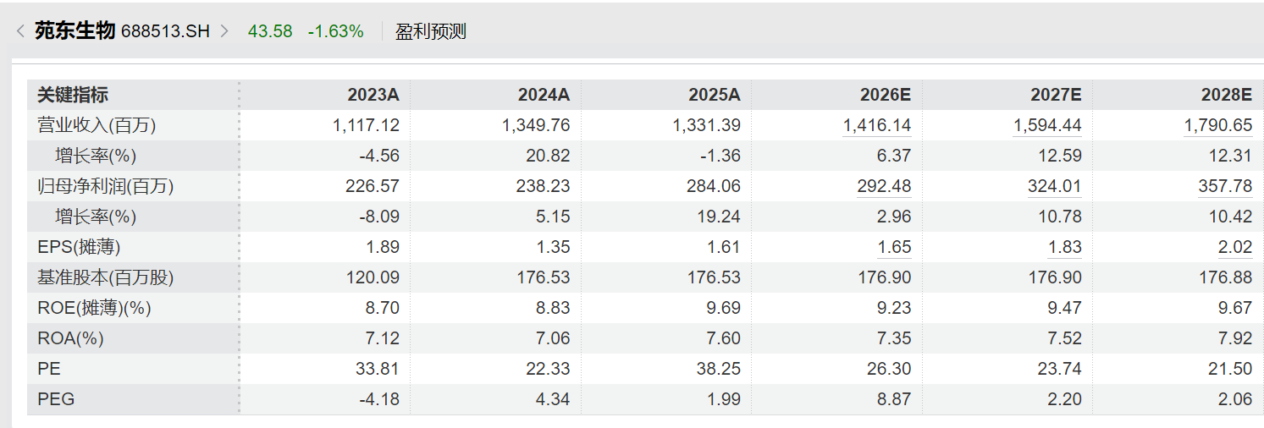
 |  |  |  |  |  |  |  | 丁香园 | https://mp.weixin.qq.com/s/BPajqNSaeqtnV8RbyEj4sA |  |  |  | 默沙东 | https://news.modernatx.com/merck-and-moderna-announce-phase-3-interpath-001-trial-of-intismeran-plus-keytruda-met-endpoints-of-rfs-and-dmfs-in-melanoma |  |  |  |  |  |  |  | 默沙东 | https://news.modernatx.com/merck-and-moderna-announce-phase-3-interpath-001-trial-of-intismeran-plus-keytruda-met-endpoints-of-rfs-and-dmfs-in-melanoma
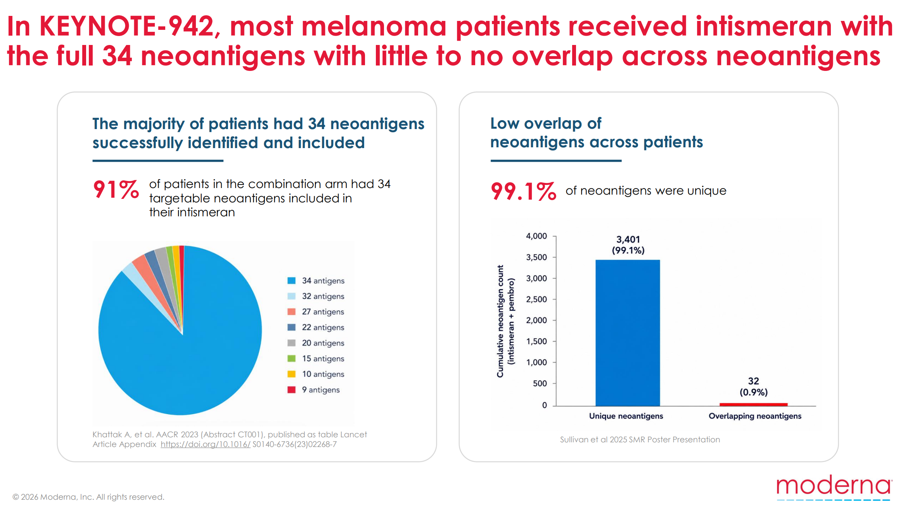
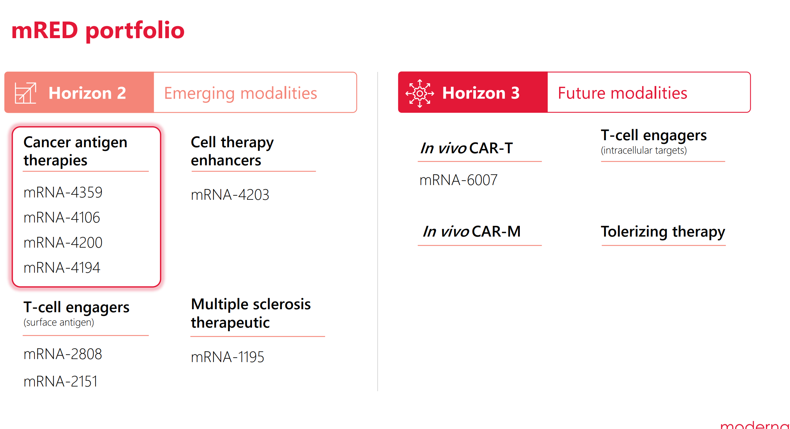

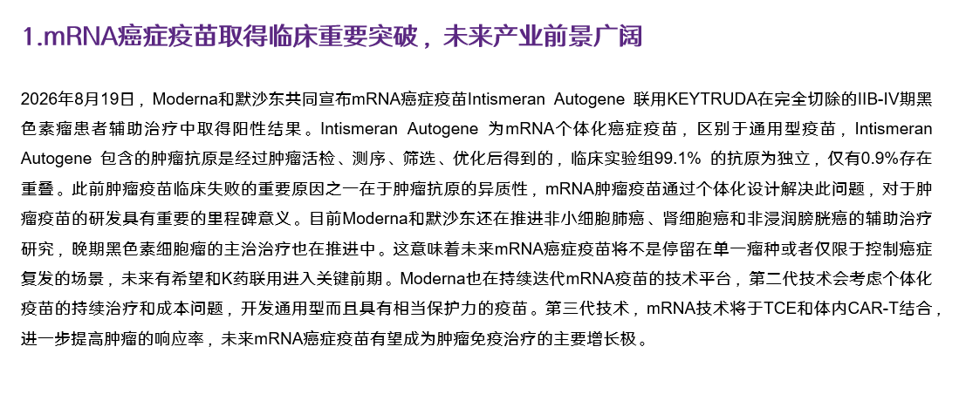

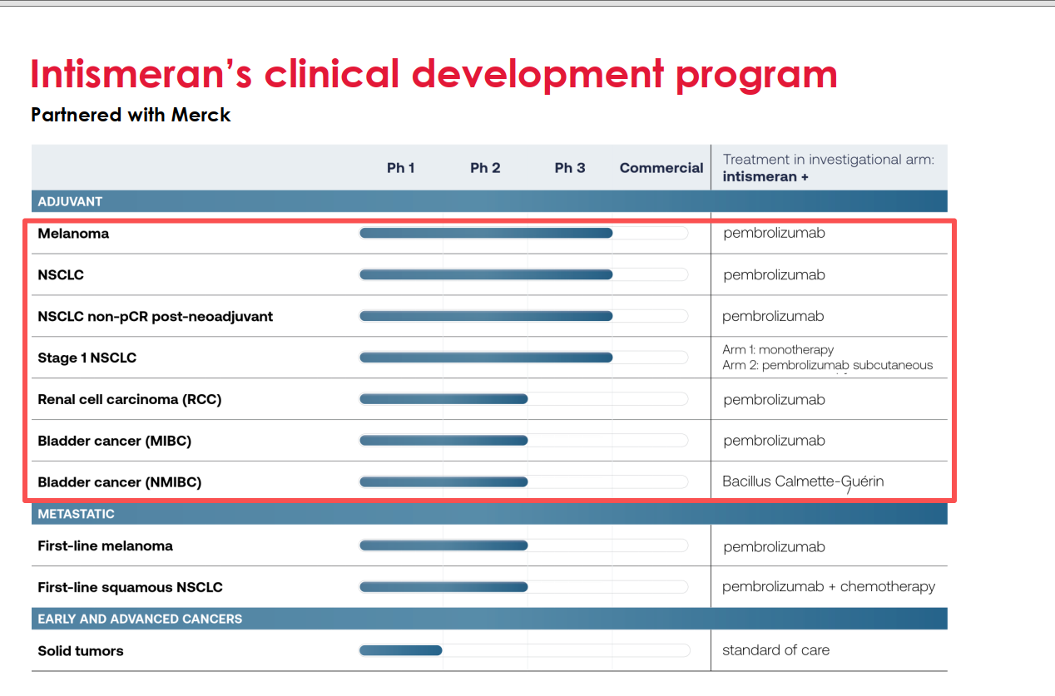

 |  |  |  |  |  |  |  |  |  |  |  |  |  |  |  |  |  |  |  |  |  |  |  |  |  |  |  |  |  |  | Moderna也在持续迭代mRNA疫苗的技术平台，第二代技术会考虑个体化疫苗的持续治疗和成本问题，开发通用型而且具有相当保护力的疫苗。第三代技术，mRNA技术将于TCE和体内Cart-T结合，进一步提高肿瘤的响应率，未来mRNA癌症疫苗有望成为肿瘤免疫治疗的主要增长极

 |  |  |  |  |  |  |  |  |  |  |  |  |  |  |  |  |  |  |  |  |  |  | 非小细胞肺癌、肾细胞癌、膀胱癌、黑色素瘤的管线布局

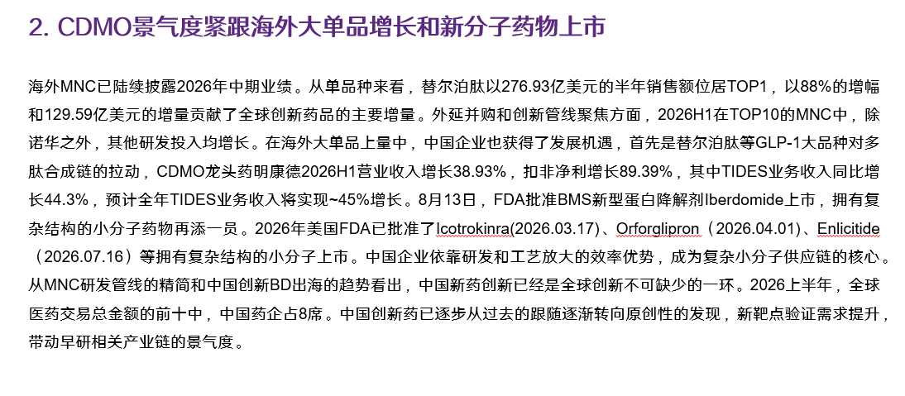
 |  |  |  |  |  |  |  |  |  |  |  |  |  |  |  |  |  |  |  |  |  |  | 非小细胞肺癌、膀胱癌、肾细胞癌、黑色素瘤的研发管线布局
 |  |  |  |  |  |  |  | 丁香园INSIGHT数据库 | https://mp.weixin.qq.com/s/uwI8oYpQWcdnRpLC6_EaEA?scene=1&click_id=357215877 |  |  | 丁香园INSIGHT数据库 | https://mp.weixin.qq.com/s/B61t4RSqUdligCwcJlWCxg |  |  |  |  |  |  |  |  | 丁香园INSIGHT数据库 | https://mp.weixin.qq.com/s/uwI8oYpQWcdnRpLC6_EaEA?scene=1&click_id=357215877 |  |  |  |  | WIND | 公司公告 |  |  |  | 公司投资者交流资料 |  |  |  |  |  | 医药魔方INFO | https://mp.weixin.qq.com/s/vL0a1RbyN4Gk77Jo_F6EFw?scene=1 |  |  |  |  |  |  |  |  |  |  |  | 医药魔方INFO | https://mp.weixin.qq.com/s/qAuckof9bUmW3Lf-WIiV2w?scene=1
 |  |  |  |  |  |  |  |  |  |  |  |  |  |  |  |  |  |  |  |  |  |  |  |  |  |  |  |  |  |  |  |  |  |  |  |  |  |  |  |  |  |  |  |  |  | FDA | https://www.fda.gov/drugs/novel-drug-approvals-fda/novel-drug-approvals-2026
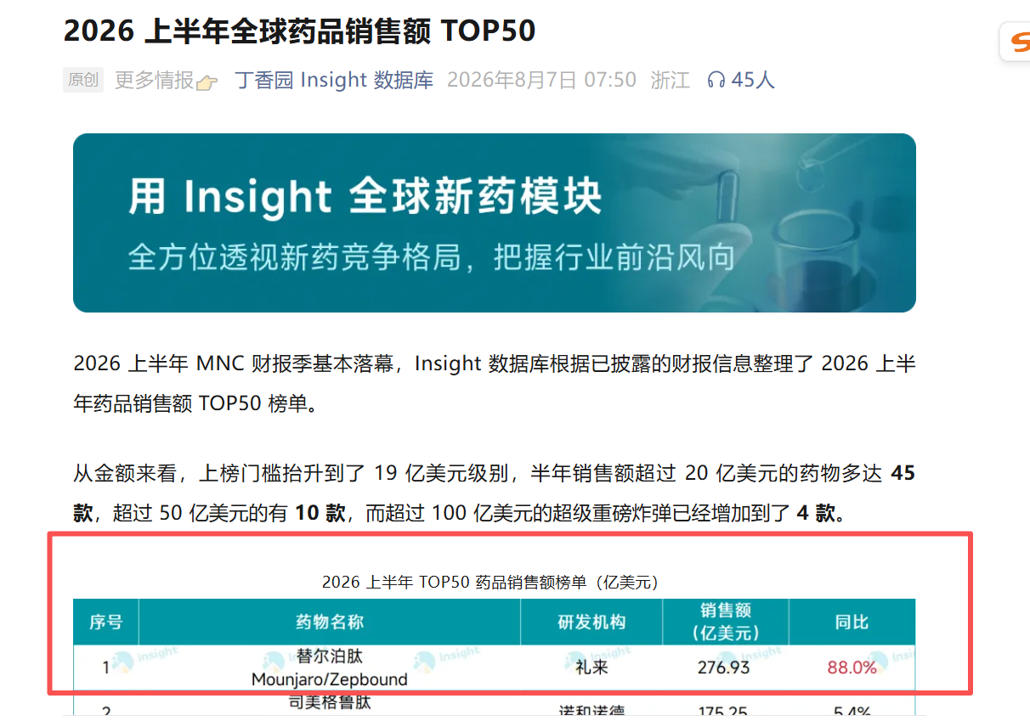
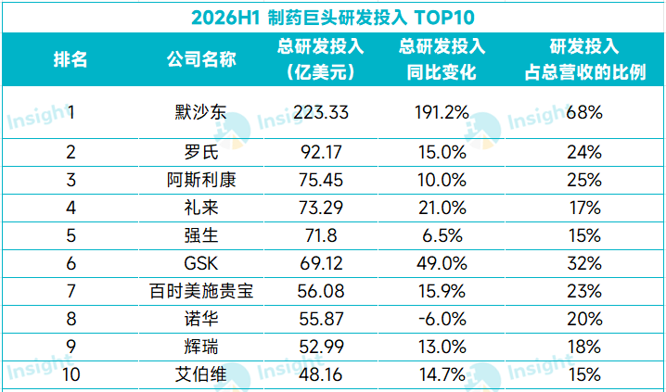
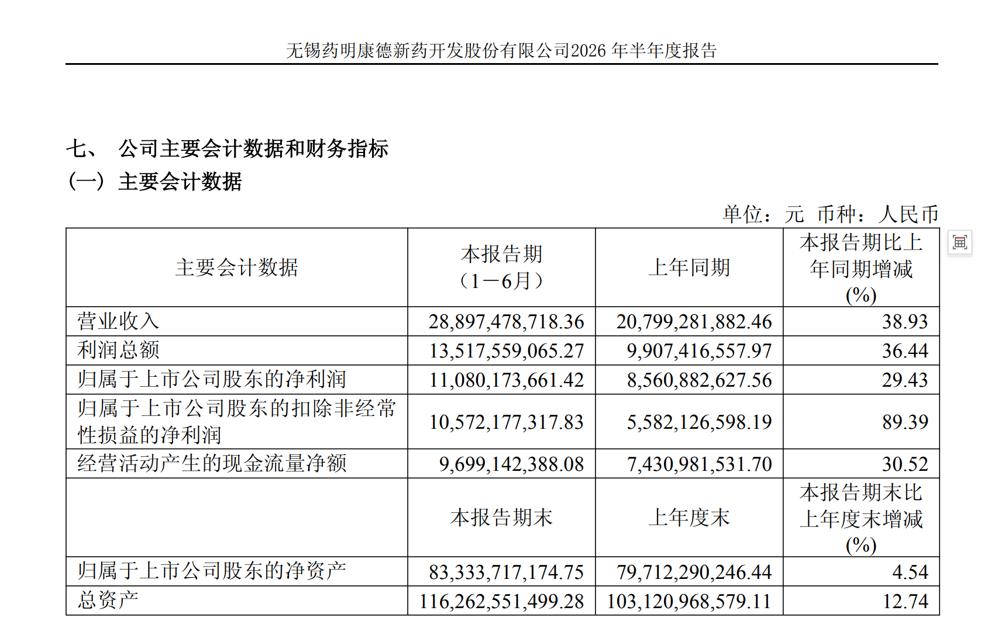
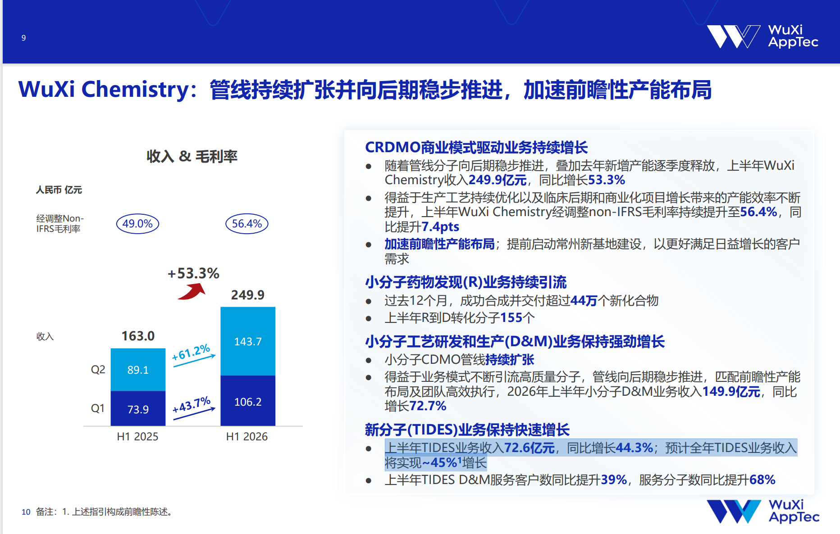

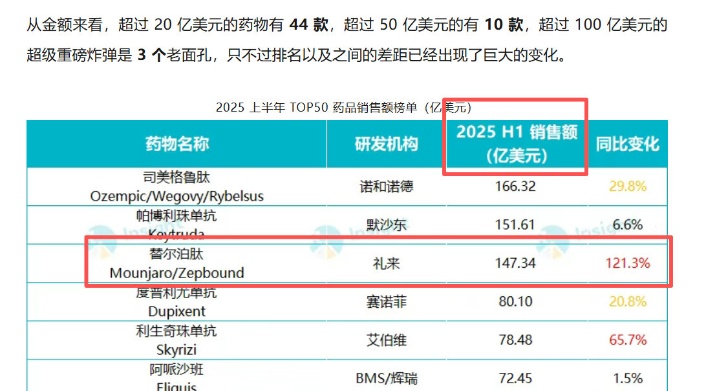
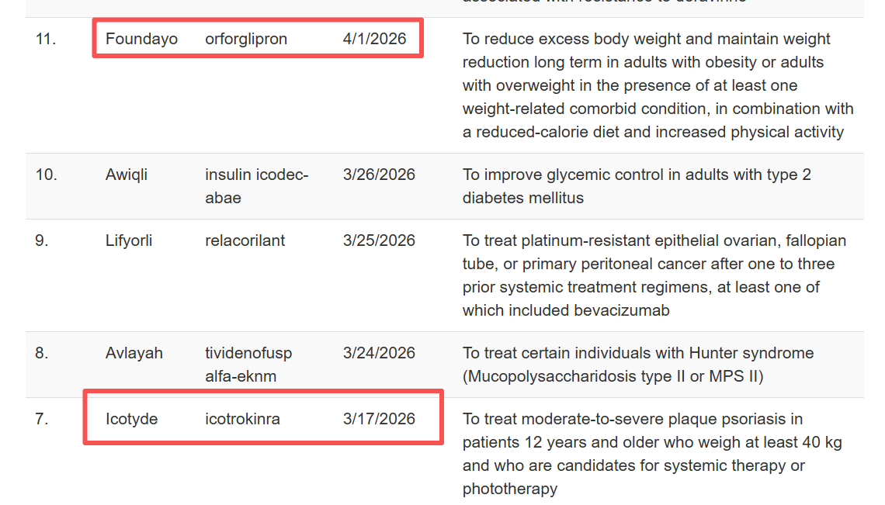

 |  |  |  |  |  |  |  |  |  |  |  |  |  |  |  |  |  |  |  |  |  |  |  |  |  |  |  |  |  |  |  |  |  |  |  |  |  |  |  |  |  |  |  |  |  | 医药魔方INFO | https://mp.weixin.qq.com/s/FU2WvM-cJ6SAjfcJuOmHVQ


 |  |  |  |  |  |  |  |  |  |  |  | 2026H1增加销售额：276.93-147.34=129.59

 |  |  |  |  |  |  |  | WIND | 公司公告 |  | WIND | 公司公告 |  |  |  |  |  | WIND | 恒瑞医药公司公告 |  |  |  | 医药魔方INFO | https://mp.weixin.qq.com/s/qAuckof9bUmW3Lf-WIiV2w?scene=1 |  | WIND ，见EXCEL表格A股创新药及CRO分析 |  | WIND |  |  |  |  |  |  |  |  | WIND ，见EXCEL表格A股创新药及CRO分析 |  |  |  | 公司官网演示材料 |  | https://ir-upload.realxen.net/iis/6990/uploads/files/2026/2025niandu_ppt.pdf
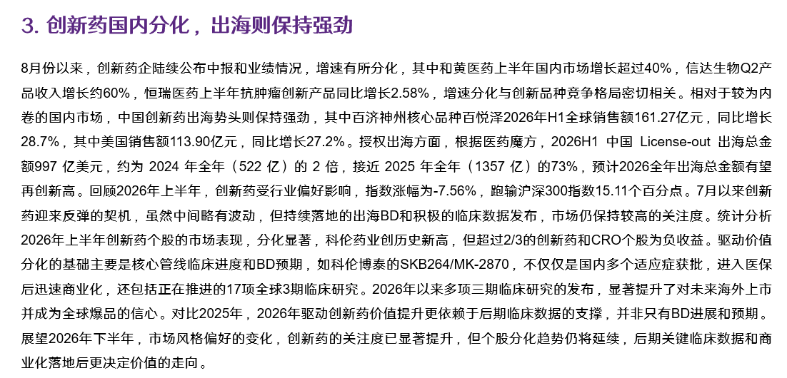
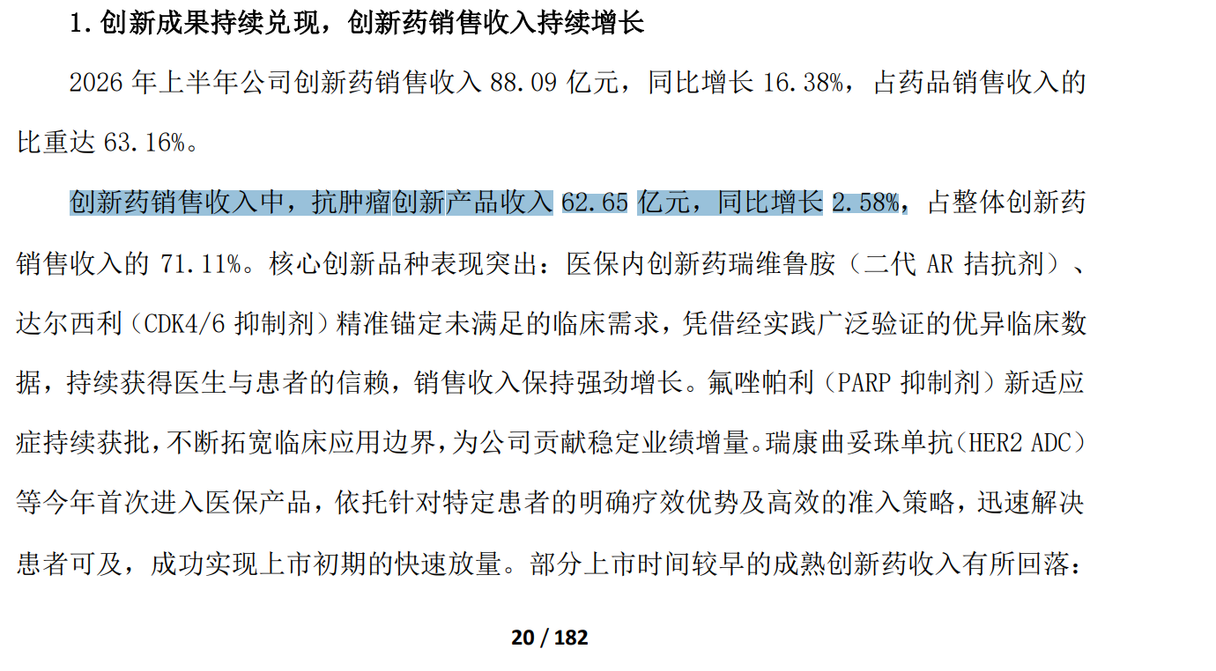
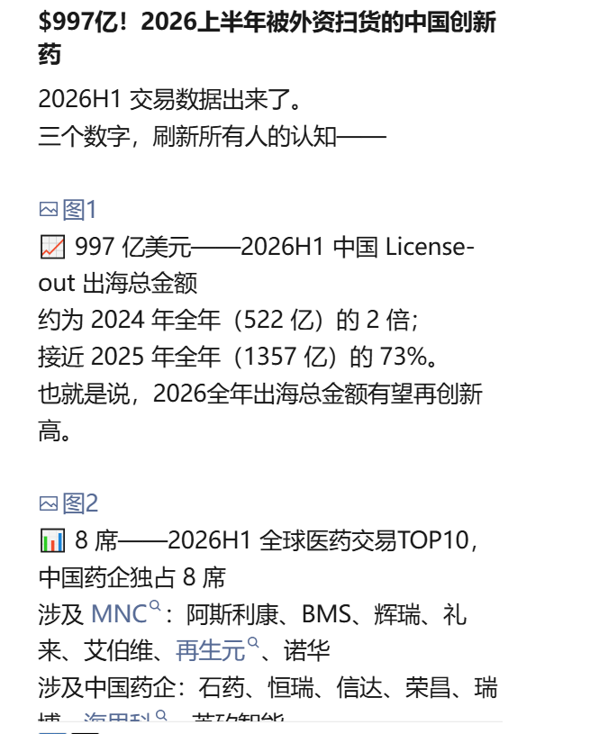
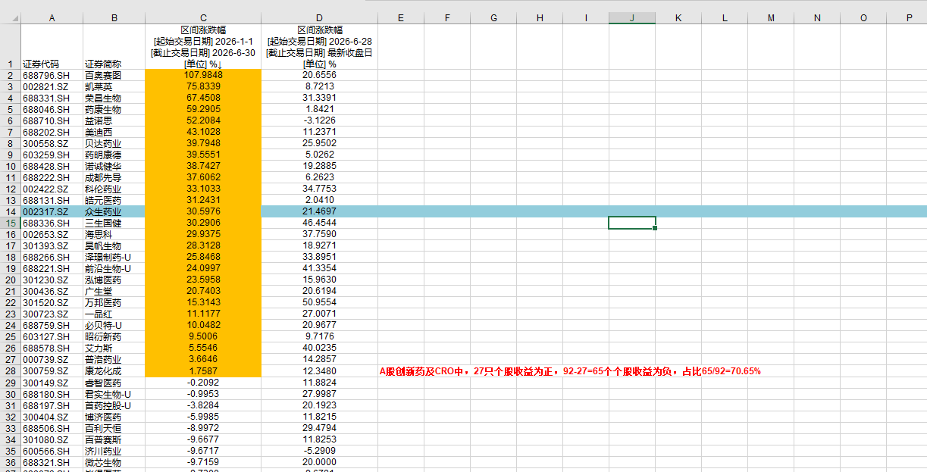
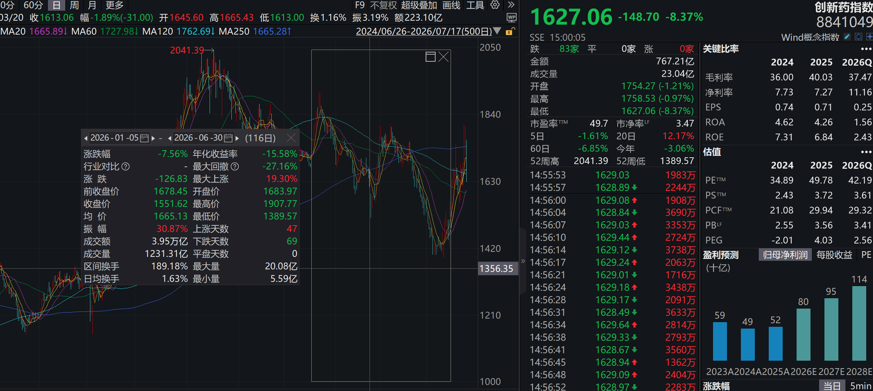

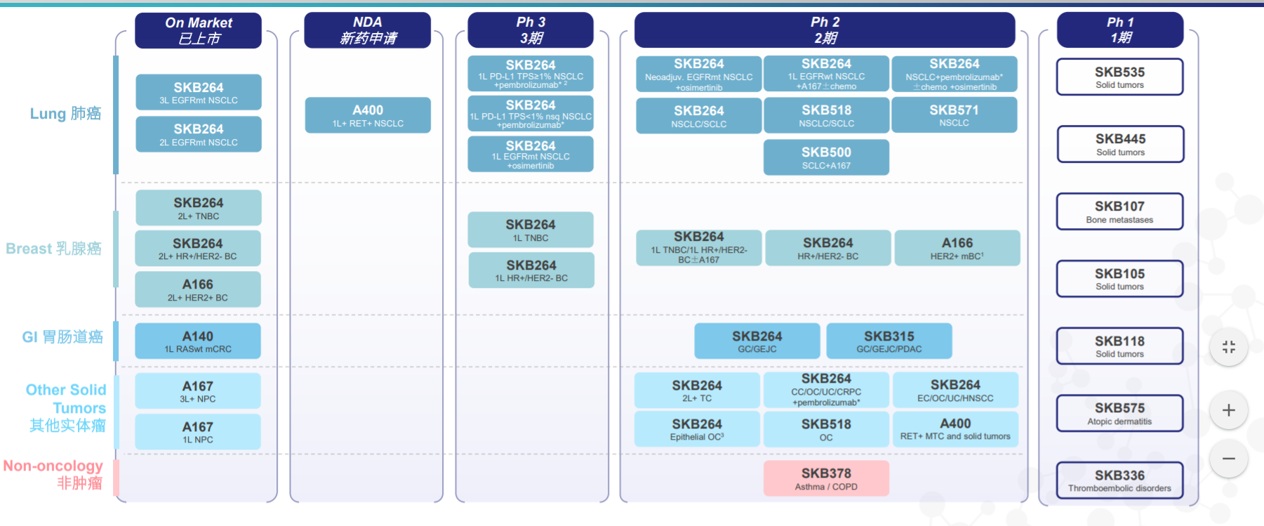
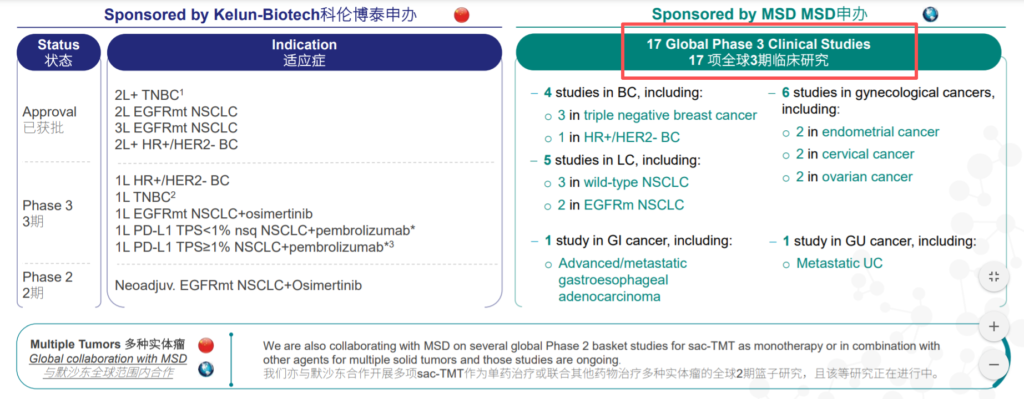
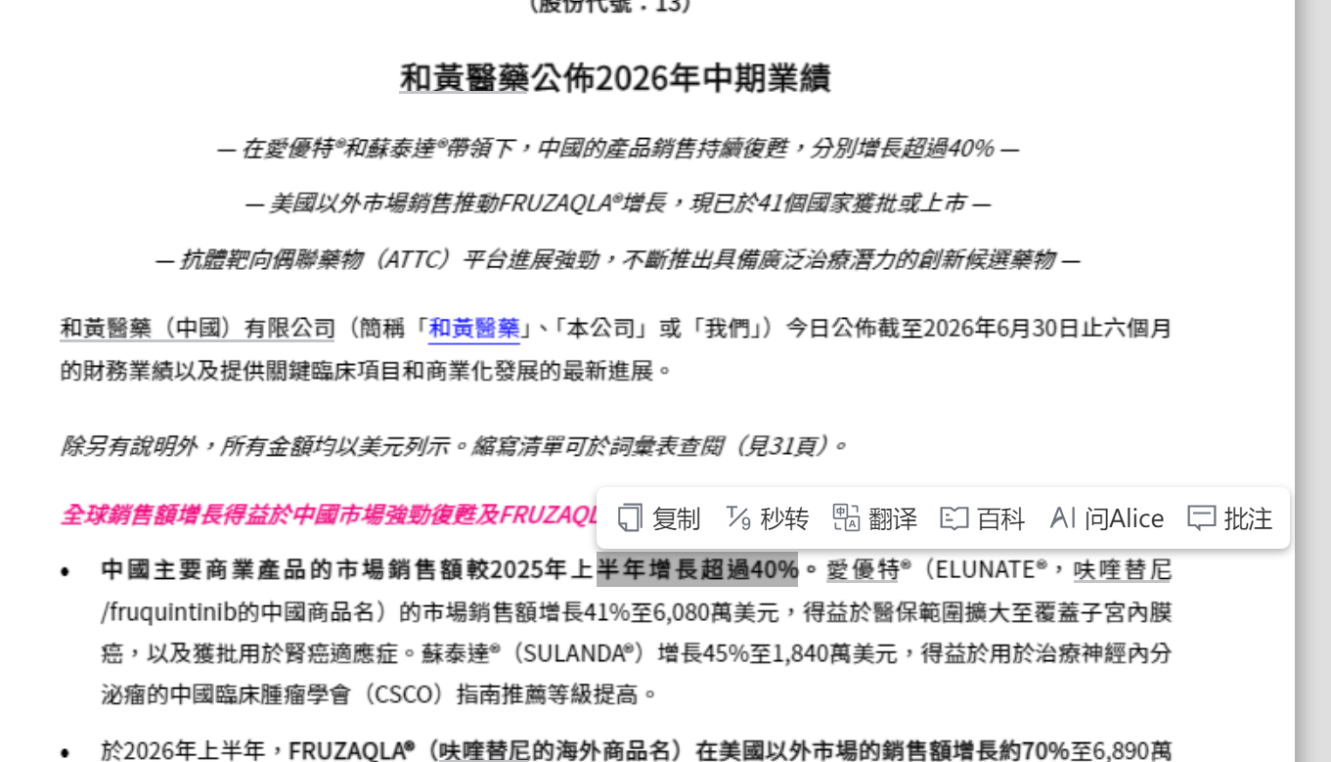
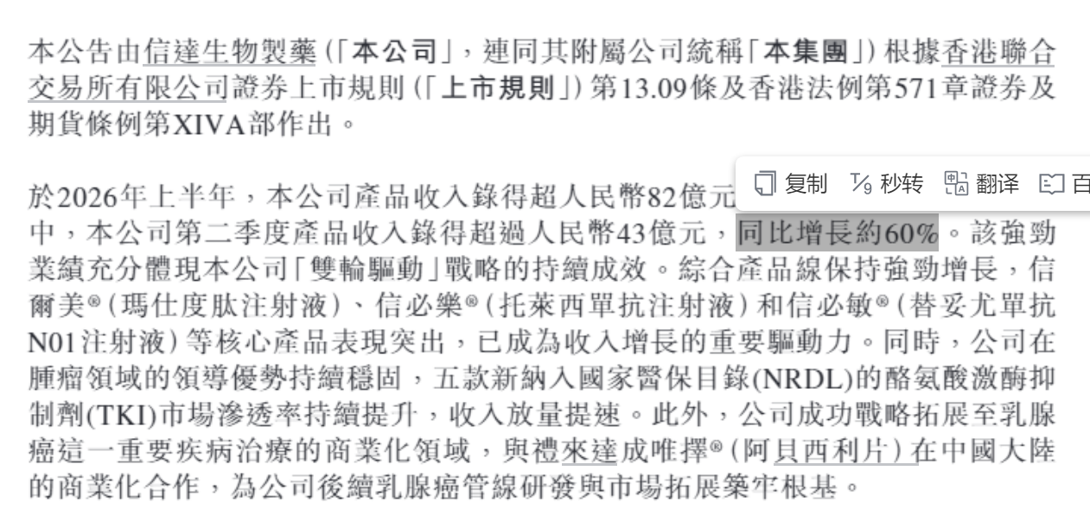

 |  |  |  |  |  |  |  |  |  |  |  |  |  |  |  |  |  | WIND | 百济神州公司公告

 |  |  |  |  |  |  |  |  |  |  |  |  |  |  |  |  |  |  |  |  |  |  |  |  |  |  |  |  |  |  |  | 年初到至今，创新药涨跌幅收益跑输沪深300：-7.56%-（7.55%）=15.11%
 |  |  |  |  |  |  |  |  |  |  |  |  |  |  |  |  |  |  |  |  |  |  |  |  |  |  |  |  |  |  |  |  |  |  |  |  |  | 27个正收益，接近1/3。

 |  |  |  |  |  |  |  | 医药魔方info | https://mp.weixin.qq.com/s/T8p3WBxdVVHm4F1glz8r0Q?scene=1 |  | 诺诚健华 | https://mp.weixin.qq.com/s/uUNlnMeDp34LgAZ5n4VbjA |  |  |  |  |  | 医药魔方 |  |  |  |  | 康诺亚官网 | http://en.keymedbio.com/en/report.html |  |  | 康诺亚 | https://mp.weixin.qq.com/s/-fI8xbSKkuRMg0tBsae-UA?scene=1&click_id=24 |  |  |  |  |  |  | 康诺亚 | https://mp.weixin.qq.com/s/SbgT-Kg9aJg-aTB3JrdF0g?scene=1
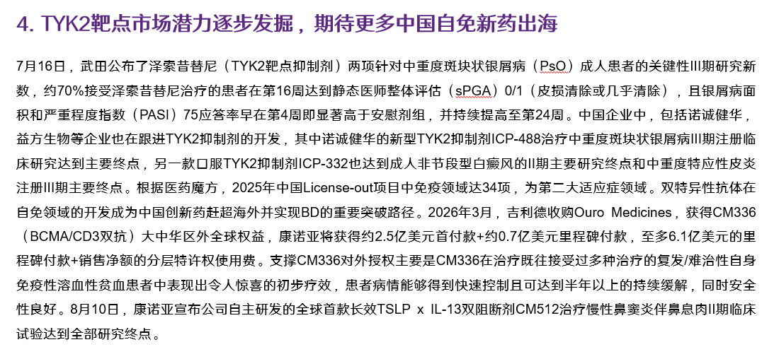
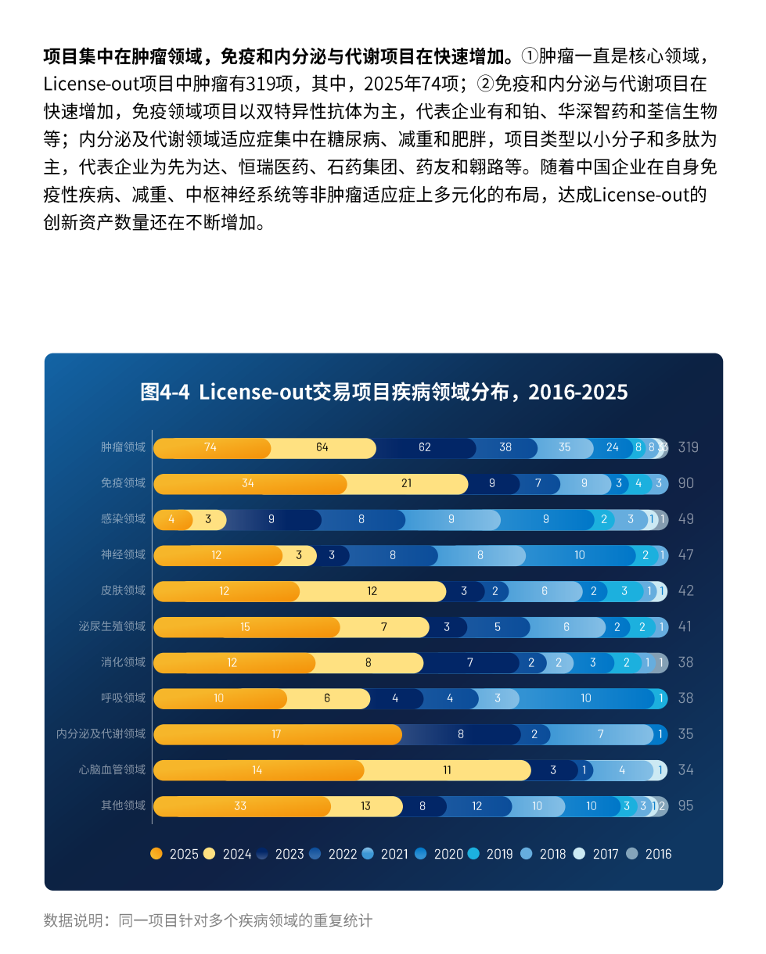

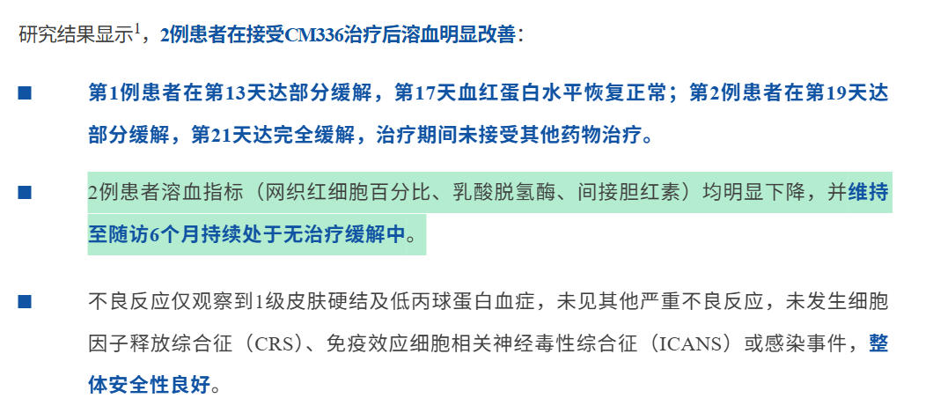

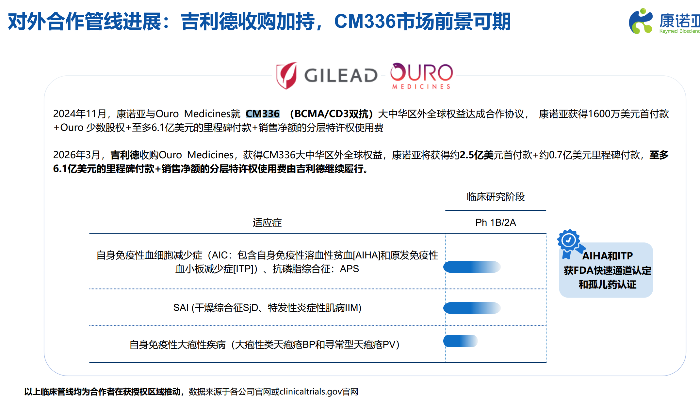


 |  |  |  |  |  |  |  |  |  |  | 诺诚健华 | https://mp.weixin.qq.com/s/kn6vZc1mEkRauKRJ0IzSyA?scene=1

 |  |  |  |  |  |  |  |  |  |  | 诺诚健华 | https://mp.weixin.qq.com/s/2Rs6tB_5_kWgHczYqrvTYg?scene=1


 |  |  |  |  |  |  |  | 药渡 | https://mp.weixin.qq.com/s/ll9gabkmTBvLerOrt7CH1g |  |  |  |  |  |  |  |  |  |  |  |  | 上海疆云医疗健康科技 | https://mp.weixin.qq.com/s/TyAndDAh-P7TXHdSZz1ROw?scene=1 |  |  |  |  | 医药魔方INFO | https://mp.weixin.qq.com/s/34EdRhrTEyQ2loQFkA5ybw?scene=1
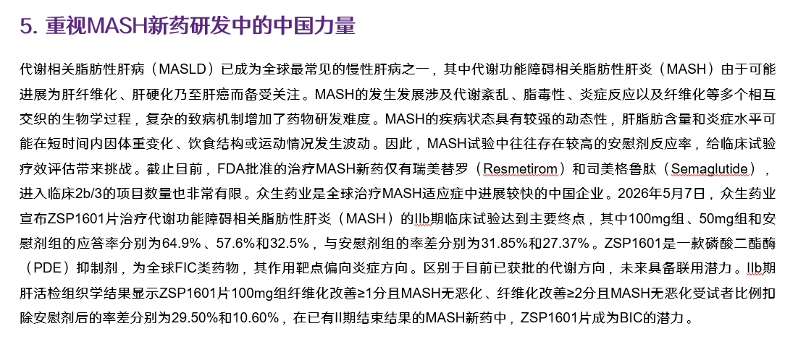
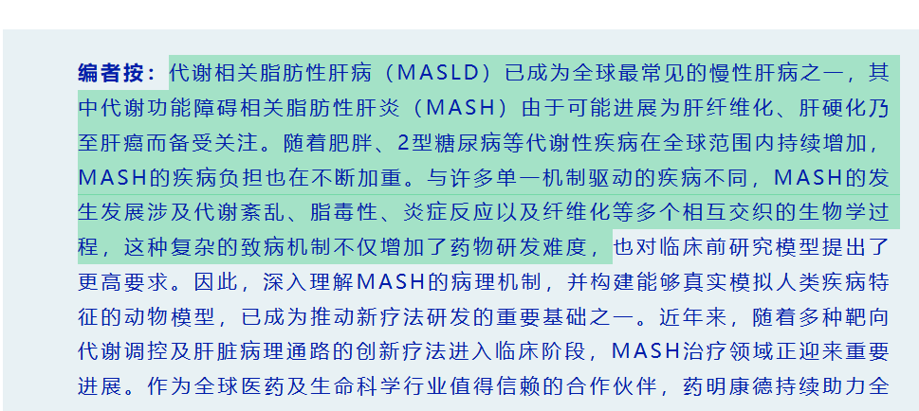
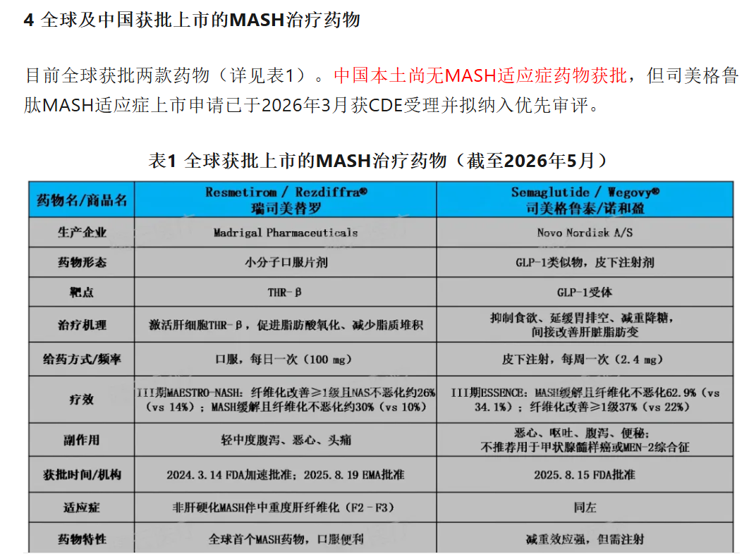



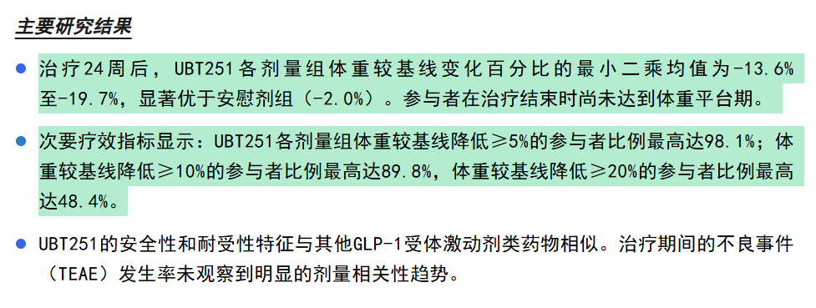
 |  |  |  |  |  |  |  | 丁香园INSIGHT数据库 | https://mp.weixin.qq.com/s/uwI8oYpQWcdnRpLC6_EaEA?scene=1 |  | 医学界内分泌频道 | https://mp.weixin.qq.com/s/quaDRct-McOIdIrIt4H9iA?scene=1 |  |  |  | 礼来 | https://mp.weixin.qq.com/s/ethrwn2M8tx6JNNxGmjiiw?scene=1&click_id=1595341279 |  |  |  |  | 礼来 | https://mp.weixin.qq.com/s/aQLqUolDy9zxqdr9SjfjZg?scene=1&click_id=650842174 |  |  |  |  |  |  | 联邦制药投资者关系 | https://mp.weixin.qq.com/s/IueQuD9fhkKVcWoPcDS1SA?scene=1&click_id=1071695659 |  |  |  |  |  |  |  | 礼来 | https://mp.weixin.qq.com/s/xte9gPXL0jOBl9xVBAQGvQ |  |  |  | 丁香园INSIGHT数据库 | https://mp.weixin.qq.com/s/08-Cas9rBcLZ-6bayGu52A?scene=1 |  |  |  | 医药魔方INFO | https://mp.weixin.qq.com/s/tIkeLqyBeKDG-SW_9Afbug
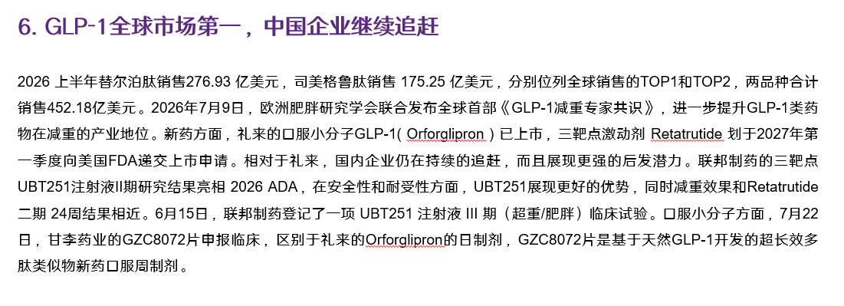
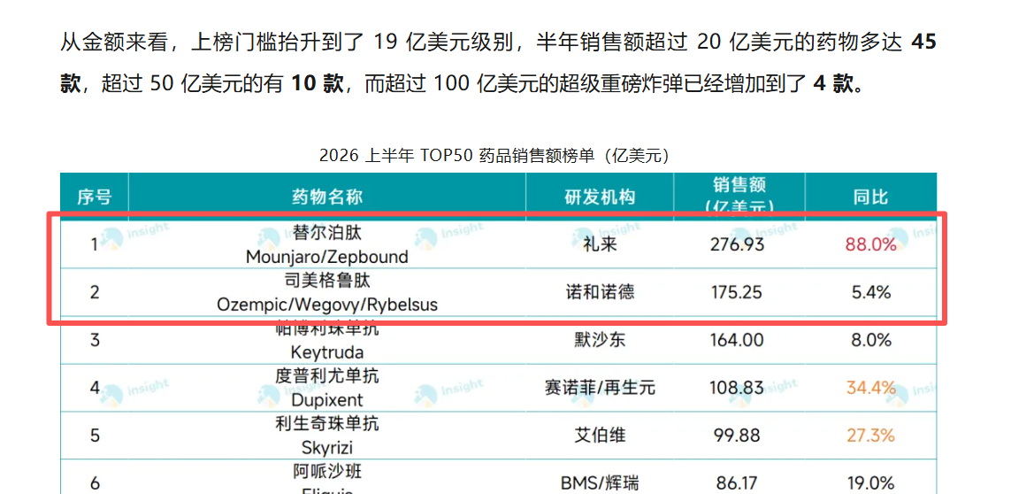

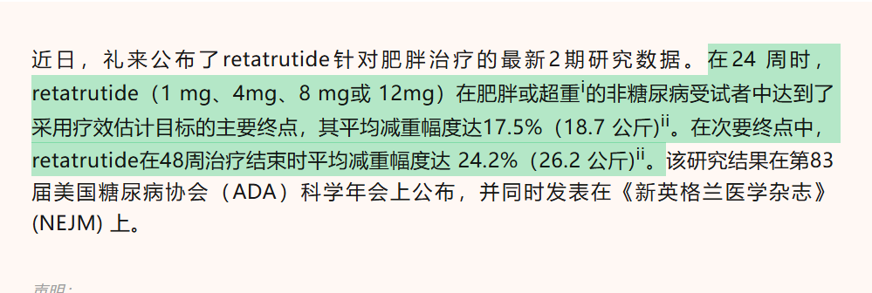
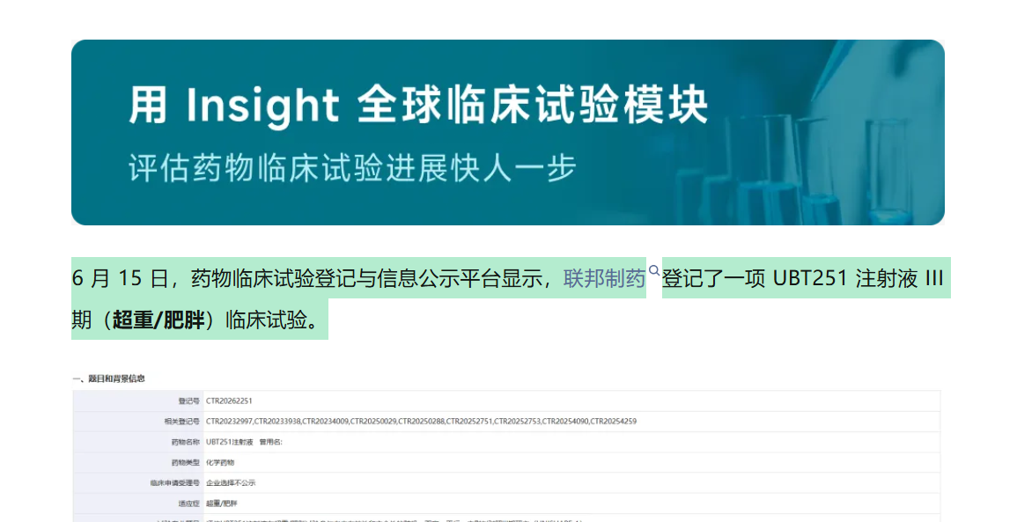
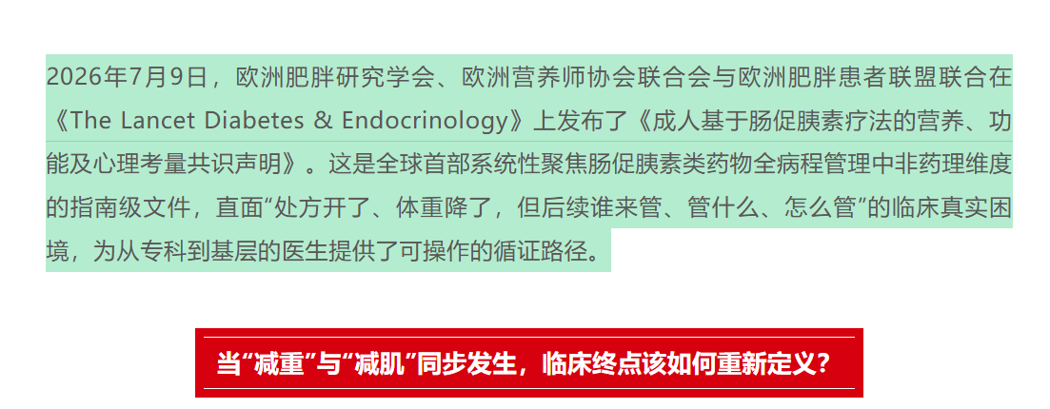



 |  |  |  |  |  |  |  |  |  |  |  |  |  |  |  | 医药魔方info | https://mp.weixin.qq.com/s/1e3gicyE8rJhtOZBPd-S8Q

 |  |  |  |  |  |  |  |  | 替尔泊肽+司美格鲁肽=276.93+175.25=452.18亿美元 |  |  |  |  |  |  |  |  |  |  |  |  |  |  |  |  |  |  |  |  |  |  |  |  |  |  |  |  |  | UBT251二期结果与retatrutide二期24周结果相似，UBT251减重幅度-13.6&--19.7% retatrutide 17.5%

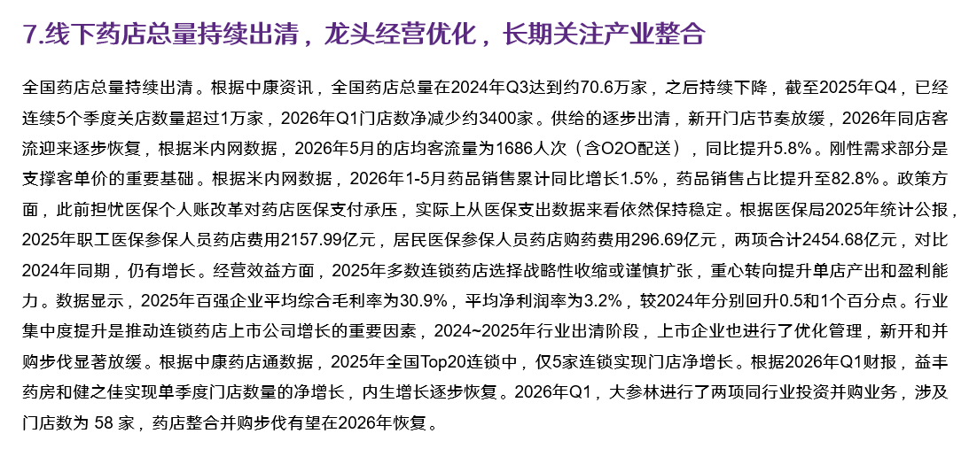
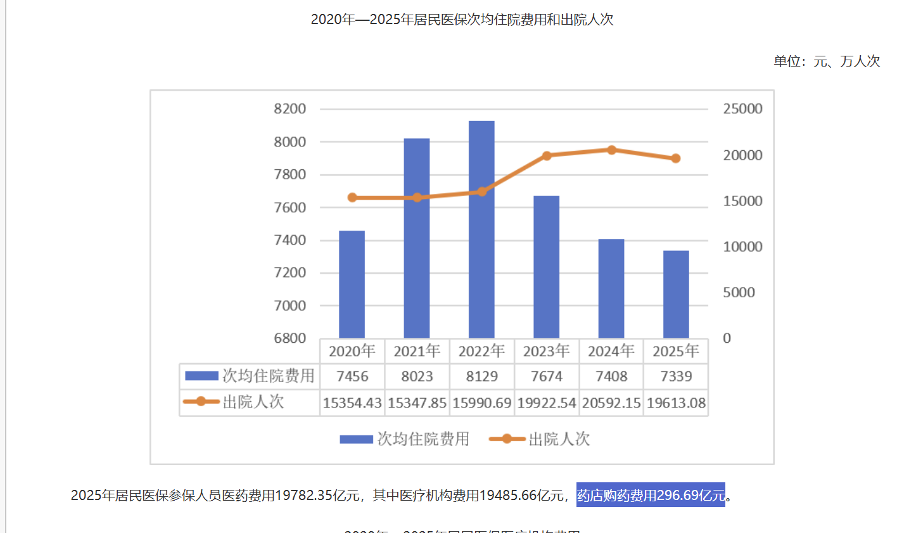
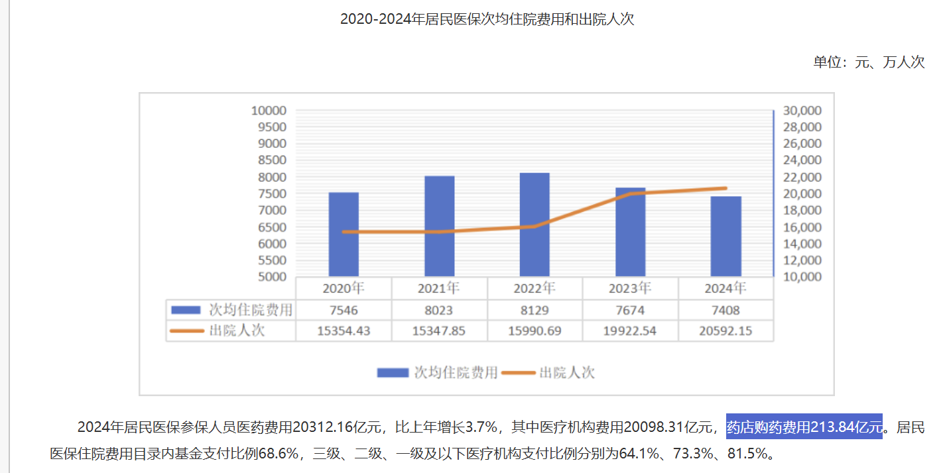
 |  |  |  |  |  |  |  | 第一药店财智 | https://mp.weixin.qq.com/s/8w4SFTQqwhgZHg9AJuMvrQ?scene=1&click_id=1691274849 | 中康洞察Sinohealth Insight | https://mp.weixin.qq.com/s/MEXS5bf7oVbecXlId4VcFw?click_id=1310705420 |  |  | 米内网 | https://mp.weixin.qq.com/s/FRufFS7g-fDkM39oFYRkWQ?scene=1&click_id=1505181280 |  |  |  |  | 医保局 | https://www.nhsa.gov.cn/art/2026/7/16/art_7_21451.html |  |  |  |  |  |  |  |  |  |  |  |  |  |  |  |  |  | 第一药店财智 | https://mp.weixin.qq.com/s/8-tt9QO8XPMCDPXOKJ8FHw?scene=1 | 第一药店财智 | https://mp.weixin.qq.com/s/8w4SFTQqwhgZHg9AJuMvrQ?scene=1 |  |  |  |  | WIND | 公司公告 |  |  | WIND | 公司公告
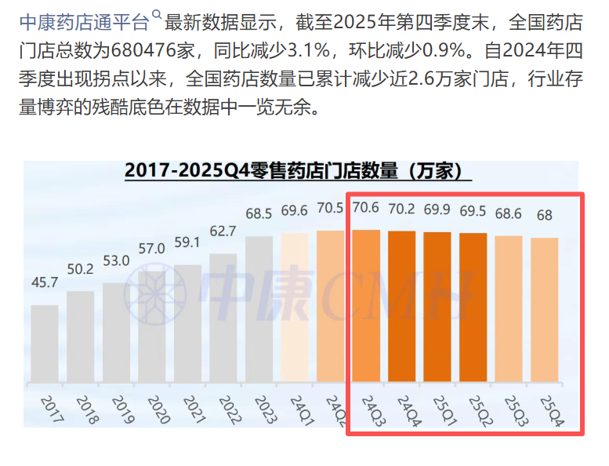
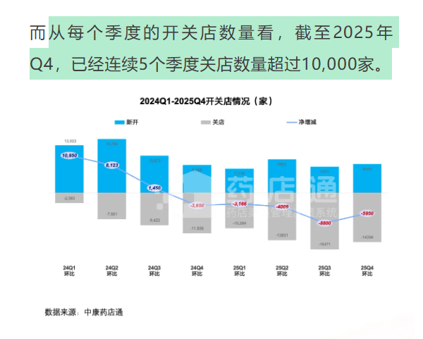
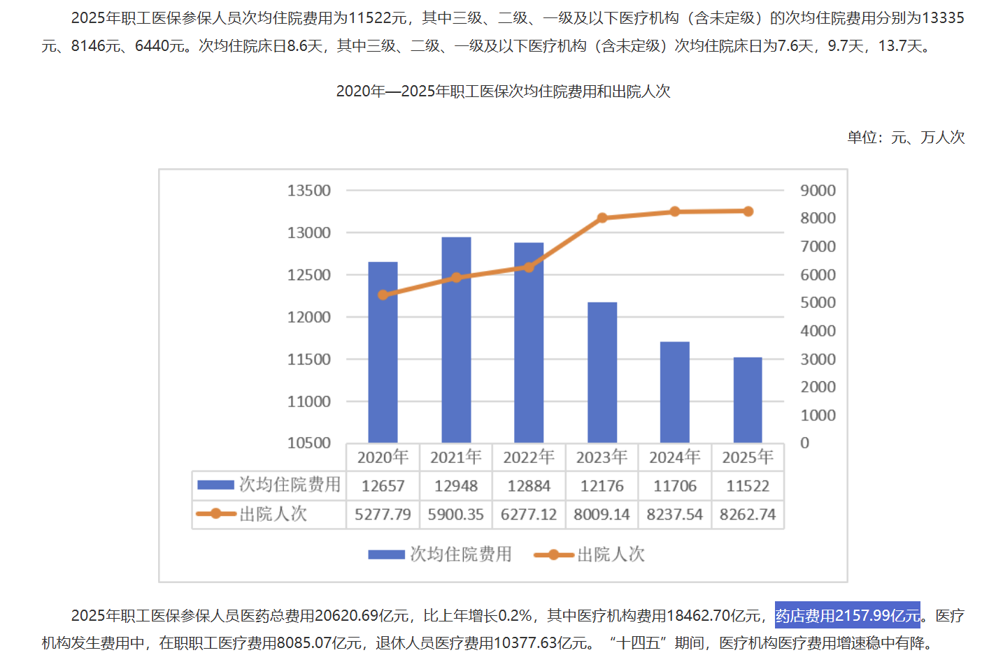
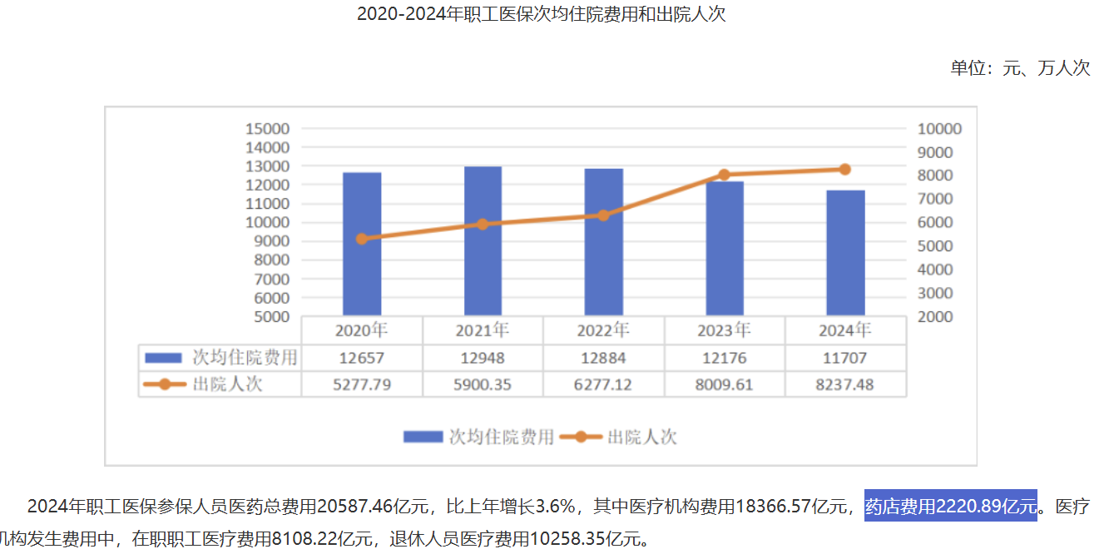
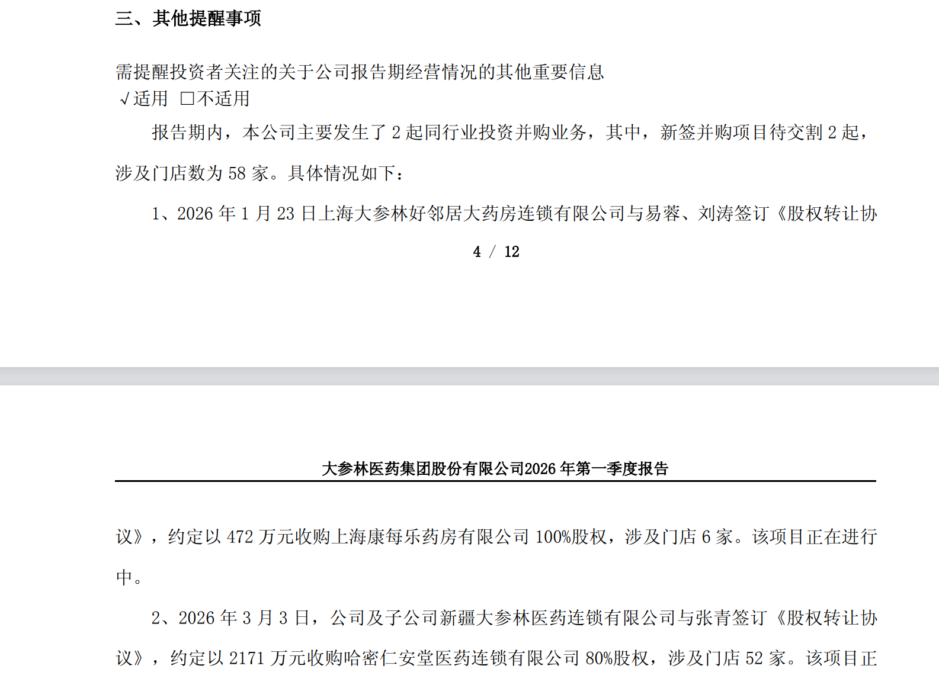

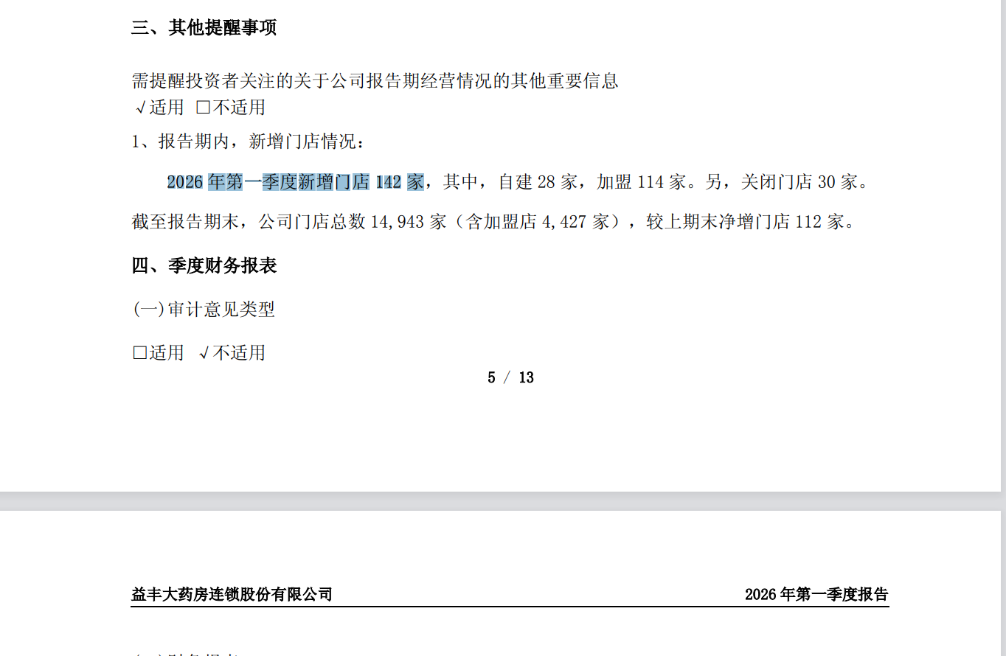

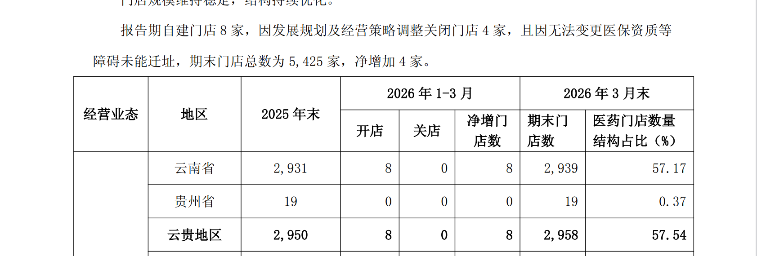



 |  |  |  |  |  |  |  | 中康洞察 | https://mp.weixin.qq.com/s/f3GcYpeztiTfqrKAEfpR2Q?scene=1

 |  |  |  |  |  |  |  |  |  |  |  |  |  |  |  |  |  |  |  |  |  |  |  |  |  |  |  |  |  |  |  |  |  |  |  |  |  |  |  |  |  |  |  |  |  |  |  |  |  |  |  | 药店内生性增长扩张
 |  |  |  |  |  |  |  |  |  |  |  |  |  |  |  |  |  |  |  |  |  |  |  |  | 两项合计：2157.99+296.69= 2454.68 |  |  |  |  |  |  |  |  | 对比24年数据，25年药店费用和药店购药费用都是增加的。

名称 | 2026-08-30 | EPS |  |  | PE
 | 股价 | 2025 | 2026E | 2027E | 2025 | 2026E | 2027E
众生药业 | 25.85 | 0.32 | 0.38 | 0.49 | 80.78 | 68.03 | 52.76
凯莱英 | 164.94 | 3.14 | 3.91 | 5.01 | 52.53 | 42.18 | 32.92
华康洁净 | 45.63 | 1.09 | 1.87 | 2.79 | 41.86 | 24.40 | 16.35
普蕊斯 | 43.00 | 1.39 | 1.72 | 2.04 | 30.94 | 25.00 | 21.08
药明康德 | 157.40 | 6.42 | 7.15 | 8.88 | 24.52 | 22.01 | 17.73
亚虹医药-U | 11.88 | (0.73) | (0.55) | (0.26) | (16.27) | (21.60) | (45.69)
益方生物-U | 20.09 | (0.55) | (0.46) | (0.35) | (36.53) | (43.67) | (57.40)
艾迪药业 | 16.12 | (0.05) | 0.13 | 0.24 | (322.40) | 124.00 | 67.17
苑东生物 | 43.58 | 1.61 | 1.65 | 1.83 | 27.07 | 26.41 | 23.81

P12-行业本周 和 P14子行业本周
日期 |  | 2026-08-22 | 2026-08-28 |  |  |  | 资料来源：WIND |  | 板块一周涨幅
 |  |  |  | 点击绝对收益率这格，再选择降序排序
证券代码 | 板块 | 期初股价 | 期末股价 | 绝对收益率 | 相对收益率 | 排名
801010.SI | 农林牧渔 | 2,450 | 2,608 | 6.46% | 6.67% | 1
801950.SI | 煤炭 | 3,335 | 3,506 | 5.13% | 5.34% | 2
801790.SI | 非银金融 | 1,721 | 1,789 | 3.94% | 4.15% | 3
801200.SI | 商贸零售 | 1,768 | 1,828 | 3.41% | 3.62% | 4
801030.SI | 基础化工 | 4,332 | 4,480 | 3.40% | 3.61% | 5
801210.SI | 社会服务 | 7,204 | 7,444 | 3.32% | 3.53% | 6
801960.SI | 石油石化 | 2,755 | 2,844 | 3.23% | 3.44% | 7
801040.SI | 钢铁 | 2,178 | 2,248 | 3.23% | 3.44% | 8
801980.SI | 美容护理 | 3,385 | 3,485 | 2.94% | 3.15% | 9
801180.SI | 房地产 | 1,867 | 1,915 | 2.59% | 2.80% | 10
801140.SI | 轻工制造 | 2,047 | 2,099 | 2.55% | 2.76% | 11
801130.SI | 纺织服饰 | 1,525 | 1,564 | 2.53% | 2.74% | 12
801970.SI | 环保 | 1,917 | 1,954 | 1.98% | 2.19% | 13
801710.SI | 建筑材料 | 5,927 | 6,044 | 1.97% | 2.18% | 14
801720.SI | 建筑装饰 | 1,938 | 1,973 | 1.80% | 2.01% | 15 |  | 注：上图需按照相对收益从大到小排列
801740.SI | 国防军工 | 1,603 | 1,630 | 1.72% | 1.93% | 16
801160.SI | 公用事业 | 2,421 | 2,462 | 1.70% | 1.91% | 17
801050.SI | 有色金属 | 8,599 | 8,744 | 1.68% | 1.89% | 18
医药行业最近一周跑输沪深300指数1.22个百分点，涨幅排名第29位
医药生物行业指数最近一周（2026/08/22-2026/08/22）跌幅为1.43%，跑输了沪深300指数1.22个百分点；在申万31个一级行业指数中，医药生物行业指数最近一周涨幅排名第29位。
801170.SI | 交通运输 | 2,073 | 2,106 | 1.59% | 1.80% | 19
801750.SI | 计算机 | 4,382 | 4,442 | 1.38% | 1.59% | 20
801120.SI | 食品饮料 | 13,789 | 13,946 | 1.14% | 1.35% | 21
801880.SI | 汽车 | 6,414 | 6,485 | 1.11% | 1.32% | 22
801110.SI | 家用电器 | 8,581 | 8,637 | 0.65% | 0.86% | 23
801890.SI | 机械设备 | 2,220 | 2,228 | 0.36% | 0.57% | 24
801760.SI | 传媒 | 665 | 666 | 0.22% | 0.43% | 25
801080.SI | 电子 | 8,774 | 8,787 | 0.15% | 0.36% | 26
801780.SI | 银行 | 4,037 | 4,038 | 0.02% | 0.23% | 27
801230.SI | 综合 | 4,304 | 4,274 | -0.70% | -0.49% | 28
801150.SI | 医药生物 | 8,018 | 7,903 | -1.43% | -1.22% | 29
801730.SI | 电力设备 | 9,458 | 9,187 | -2.87% | -2.66% | 30
801770.SI | 通信 | 7,394 | 7,163 | -3.13% | -2.92% | 31

子行业医药生物制品中药II周涨幅最大，医疗服务月涨幅最大
最近一周涨幅最大的子板块为中药II，涨幅2.02%（相对沪深300：2.23%）；跌幅最大的为医疗服务，跌幅4.12%（相对沪深300：-3.91%）。
最近一月涨幅最大的子板块为医疗服务 ，涨幅16.83%（相对沪深300：15.96%）；涨幅最小的为中药II，涨幅0.15%（相对沪深300：-0.72%）。
代码 | 子版块 | 期初股价 | 期末股价 | 绝对收益率 | 相对收益率 |  | 资料来源：WIND
801155.SI | 中药Ⅱ | 5,551 | 5,663 | 2.02% | 2.23%
801154.SI | 医药商业 | 4,589 | 4,617 | 0.63% | 0.84%
801153.SI | 医疗器械 | 5,836 | 5,847 | 0.18% | 0.39%
000300.sh | 沪深300 | 4,619 | 4,609 | -0.21% | 0.00%
801151.SI | 化学制药 | 11,752 | 11,597 | -1.31% | -1.10%
801150.SI | 医药生物 | 8,018 | 7,903 | -1.43% | -1.22%
801152.SI | 生物制品 | 5,800 | 5,578 | -3.82% | -3.61%
801156.SI | 医疗服务 | 8,613 | 8,258 | -4.12% | -3.91%

 |  |  |  |  |  |  | 注：上图需按照相对收益从大到小排列

P13-行业本月和P14子行业本月
日期 |  | 2026-07-28 | 2026-08-28 |  |  |  |  | 资料来源：WIND
证券代码 | 板块 | 期初股价 | 期末股价 | 绝对收益率 | 相对收益率 | 板块名称 | 排名
801050.SI | 有色金属 | 7,637 | 8,744 | 14.50% | 13.63% |  | 1 |  | 板块月度涨幅
801230.SI | 综合 | 3,795 | 4,274 | 12.62% | 11.75% | #VALUE! | 2
801950.SI | 煤炭 | 3,129 | 3,506 | 12.03% | 11.17% | #VALUE! | 3
801960.SI | 石油石化 | 2,549 | 2,844 | 11.55% | 10.68% |  | 4
801010.SI | 农林牧渔 | 2,360 | 2,608 | 10.52% | 9.66% |  | 5
801210.SI | 社会服务 | 6,739 | 7,444 | 10.45% | 9.58% |  | 6
801030.SI | 基础化工 | 4,084 | 4,480 | 9.69% | 8.82% |  | 7
801970.SI | 环保 | 1,804 | 1,954 | 8.37% | 7.50% | #VALUE! | 8
801890.SI | 机械设备 | 2,057 | 2,228 | 8.33% | 7.46% |  | 9
801130.SI | 纺织服饰 | 1,447 | 1,564 | 8.10% | 7.24% |  | 10
801770.SI | 通信 | 6,652 | 7,163 | 7.68% | 6.81% | #VALUE! | 11
801140.SI | 轻工制造 | 1,951 | 2,099 | 7.59% | 6.73% |  | 12
801710.SI | 建筑材料 | 5,619 | 6,044 | 7.56% | 6.70% |  | 13
801180.SI | 房地产 | 1,789 | 1,915 | 7.04% | 6.17% | #VALUE! | 14
801150.SI | 医药生物 | 7,484 | 7,903 | 5.61% | 4.74% |  | 15
801760.SI | 传媒 | 631 | 666 | 5.58% | 4.71% | #VALUE! | 16
801080.SI | 电子 | 8,332 | 8,787 | 5.47% | 4.60% | #VALUE! | 17
801200.SI | 商贸零售 | 1,737 | 1,828 | 5.23% | 4.36% |  | 18
801740.SI | 国防军工 | 1,551 | 1,630 | 5.08% | 4.21% |  | 19
801720.SI | 建筑装饰 | 1,880 | 1,973 | 4.95% | 4.09% |  | 20
801040.SI | 钢铁 | 2,159 | 2,248 | 4.13% | 3.26% | #VALUE! | 21
801880.SI | 汽车 | 6,241 | 6,485 | 3.90% | 3.03% | #VALUE! | 22
801750.SI | 计算机 | 4,276 | 4,442 | 3.90% | 3.03% | #VALUE! | 23
801170.SI | 交通运输 | 2,054 | 2,106 | 2.50% | 1.63% |  | 24
医药行业最近一个月跑赢沪深300指数4.74个百分点，涨幅排名第15位
医药生物行业指数最近一月（2026/08/28-2026/08/28）涨幅为5.61%，跑赢沪深300指数4.74个百分点；
在申万31个一级行业指数中，医药生物指数最近一月超额收益排名第15位。
801110.SI | 家用电器 | 8,512 | 8,637 | 1.46% | 0.60% |  | 25
801790.SI | 非银金融 | 1,764 | 1,789 | 1.45% | 0.58% |  | 26
801730.SI | 电力设备 | 9,057 | 9,187 | 1.44% | 0.57% |  | 27
801980.SI | 美容护理 | 3,462 | 3,485 | 0.66% | -0.21% |  | 28
801780.SI | 银行 | 4,045 | 4,038 | -0.18% | -1.05% | #VALUE! | 29
801120.SI | 食品饮料 | 14,054 | 13,946 | -0.78% | -1.64% |  | 30
801160.SI | 公用事业 | 2,484 | 2,462 | -0.89% | -1.76% |  | 31

 |  |  |  |  |  |  |  | 资料来源：WIND | 子行业月度涨幅 | 周报PPT：需按相对收益从大到小排列

 |  | 期初股价 | 期末股价 | 绝对收益率 | 相对收益率 | 板块名称 | 备注
801156.SI | 医疗服务 | 7,068 | 8,258 | 16.83% | 15.96%
801152.SI | 生物制品 | 5,223 | 5,578 | 6.80% | 5.93% | 生物制品 | 二级行业
801153.SI | 医疗器械 | 5,522 | 5,847 | 5.89% | 5.02% |  | 二级行业
801150.SI | 医药生物 | 7,484 | 7,903 | 5.61% | 4.74% |  | 二级行业
801154.SI | 医药商业 | 4,445 | 4,617 | 3.87% | 3.00% | 医药商业 | 二级行业
801151.SI | 化学制药 | 11,495 | 11,597 | 0.89% | 0.02% |  | 一级行业
000300.sh | 沪深300 | 4,570 | 4,609 | 0.87% | 0.00% | 沪 | 二级行业
801155.SI | 中药Ⅱ | 5,655 | 5,663 | 0.15% | -0.72% | 中药Ⅱ | 二级行业

子行业医药生物制品中药II周涨幅最大，医疗服务月涨幅最大
最近一周涨幅最大的子板块为中药II，涨幅2.02%（相对沪深300：2.23%）；跌幅最大的为医疗服务，跌幅4.12%（相对沪深300：-3.91%）。
最近一月涨幅最大的子板块为医疗服务 ，涨幅16.83%（相对沪深300：15.96%）；涨幅最小的为中药II，涨幅0.15%（相对沪深300：-0.72%）。

P15-周涨跌幅居前个股
 | 2026-08-22 | 至 | 2026-08-28 |  | 周报PPT：按照涨跌幅从大到小排列
 | 股票代码 | 股票名称 | 本周涨跌幅(%) |  | 资料来源：WIND
 | 002742.SZ | *ST三圣 | 53.69
 | 600613.SH | 神奇制药 | 37.78 |  | 股票代码 | 股票名称 | 本周涨跌幅(%)
 | 300642.SZ | 透景生命 | 37.42 |  | 002742.SZ | *ST三圣 | 53.69 | 53.69%
 | 600479.SH | 千金药业 | 36.58 |  | 600613.SH | 神奇制药 | 37.78 | 37.78%
 | 002412.SZ | 汉森制药 | 28.85 |  | 300642.SZ | 透景生命 | 37.42 | 37.42%
 | 1167.HK | 加科思-B | 24.88 |  | 600479.SH | 千金药业 | 36.58 | 36.58%
 | 600272.SH | 开开实业 | 22.97 |  | 002412.SZ | 汉森制药 | 28.85 | 28.85%
 | 300562.SZ | 乐心医疗 | 21.56 |  | 1167.HK | 加科思-B | 24.88 | 24.88%
 | 2522.HK | 一脉阳光 | 19.21 |  | 600272.SH | 开开实业 | 22.97 | 22.97%
 | 0950.HK | 李氏大药厂 | 17.54 |  | 300562.SZ | 乐心医疗 | 21.56 | 21.56%
 | 600721.SH | 百花医药 | 16.53 |  | 2522.HK | 一脉阳光 | 19.21 | 19.21%
 | 002107.SZ | 沃华医药 | 15.68 |  | 0950.HK | 李氏大药厂 | 17.54 | 17.54%
 | 2126.HK | 药明巨诺-B | 14.03 |  | 1789.HK | 爱康医疗 | -13.62 | -13.62%
 | 002349.SZ | 精华制药 | 14.02 |  | 1244.HK | 思路迪医药股份 | -13.64 | -13.64%
 | 300677.SZ | 英科医疗 | 12.17 |  | 000534.SZ | 万泽股份 | -14.17 | -14.17%
 | 600594.SH | 益佰制药 | 12.10 |  | 688073.SH | 毕得医药 | -14.19 | -14.19%
 | 002437.SZ | 誉衡药业 | 11.72 |  | 301047.SZ | 义翘神州 | -14.22 | -14.22%
 | 002172.SZ | 澳洋健康 | 11.39 |  | 688114.SH | 华大智造 | -14.31 | -14.31%
 | 603880.SH | 南卫股份 | 11.26 |  | 301080.SZ | 百普赛斯 | -16.60 | -16.60%
 | 3692.HK | 翰森制药 | 11.00 |  | 300534.SZ | 陇神戎发 | -17.98 | -17.98%
 | 300006.SZ | 莱美药业 | 10.63 |  | 1513.HK | 丽珠医药 | -18.54 | -18.54%
 | 301111.SZ | 粤万年青 | 10.54 |  | 920344.BJ | 三元基因 | -19.59 | -19.59%
 | 1952.HK | 云顶新耀 | 10.24
 | 600664.SH | 哈药股份 | 10.16
 | 1541.HK | 宜明昂科-B | 9.44
 | 301281.SZ | 科源制药 | 9.40
 | 2616.HK | 基石药业-B | 9.38
 | 6660.HK | 艾美疫苗 | 9.32
 | 002086.SZ | 东方海洋 | 9.00
 | 920735.BJ | 德源药业 | 8.98
 | 2005.HK | 石四药集团 | 8.89
 | 2609.HK | 佰泽医疗 | 8.88
近一周（2026/08/22-2026/08/28），涨幅最大的是ST三圣、神奇制药、透景生命；跌幅最大的拢神戎发、丽珠医药、三元基因。
 | 002907.SZ | 华森制药 | 8.84
 | 688575.SH | 亚辉龙 | 8.80
 | 6078.HK | 海吉亚医疗 | 8.74
 | 300981.SZ | 中红医疗 | 8.62
 | 600252.SH | 中恒集团 | 8.56
 | 688805.SH | 健信超导 | 8.21
 | 600624.SH | ST复华 | 8.13
 | 002872.SZ | ST天圣 | 8.11
 | 603168.SH | 莎普爱思 | 8.06
 | 2273.HK | 固生堂 | 8.02
 | 603716.SH | 塞力医疗 | 7.83
 | 002644.SZ | 佛慈制药 | 7.80
 | 9996.HK | 沛嘉医疗-B | 7.74
 | 6185.HK | 康希诺生物 | 7.73
 | 002880.SZ | 卫光生物 | 7.43
 | 600557.SH | 康缘药业 | 7.30
 | 688185.SH | 康希诺 | 7.18
 | 600829.SH | 人民同泰 | 7.17
 | 688139.SH | 海尔生物 | 7.11
 | 301580.SZ | 爱迪特 | 7.07
 | 6821.HK | 凯莱英 | 6.84
 | 6855.HK | 亚盛医药-B | 6.70
 | 301367.SZ | 瑞迈特 | 6.65
 | 301130.SZ | 西点药业 | 6.44
 | 688373.SH | 盟科药业-U | 6.43
 | 9886.HK | 叮当健康 | 6.41
 | 300760.SZ | 迈瑞医疗 | 6.38
 | 002102.SZ | 能特科技 | 6.33
 | 000153.SZ | 丰原药业 | 6.26
 | 9995.HK | 荣昌生物 | 6.21
 | 920504.BJ | 博迅生物 | 6.13
 | 000813.SZ | 德展健康 | 6.12
 | 600774.SH | 汉商集团 | 6.01
 | 9966.HK | 康宁杰瑞制药-B | 5.99
 | 301087.SZ | 可孚医疗 | 5.98
 | 000590.SZ | 古汉医药 | 5.86
 | 600351.SH | 亚宝药业 | 5.82
 | 603998.SH | 方盛制药 | 5.74
 | 9860.HK | 艾迪康控股 | 5.74
 | 2877.HK | 神威药业 | 5.71
 | 000915.SZ | 华特达因 | 5.65
 | 9926.HK | 康方生物 | 5.65
 | 600739.SH | 辽宁成大 | 5.35
 | 688029.SH | 南微医学 | 5.34
 | 603367.SH | 辰欣药业 | 5.32
 | 301235.SZ | 华康洁净 | 5.26
 | 002566.SZ | 益盛药业 | 5.15
 | 300171.SZ | 东富龙 | 5.13
 | 688136.SH | 科兴制药 | 5.06
 | 603976.SH | 正川股份 | 5.01
 | 1801.HK | 信达生物 | 4.98
 | 2157.HK | 乐普生物-B | 4.94
 | 000766.SZ | 通化金马 | 4.79
 | 002622.SZ | 皓宸医疗 | 4.78
 | 300267.SZ | 尔康制药 | 4.66
 | 603122.SH | 合富中国 | 4.47
 | 900943.SH | 开开B股 | 4.46
 | 300111.SZ | 向日葵 | 4.33
 | 2407.HK | 高视医疗 | 4.32
 | 600079.SH | ST人福 | 4.30
 | 002390.SZ | 信邦制药 | 4.28
 | 603205.SH | 健尔康 | 4.18
 | 600572.SH | 康恩贝 | 4.17
 | 000566.SZ | 海南海药 | 4.13
 | 002589.SZ | 瑞康医药 | 4.09
 | 600771.SH | 广誉远 | 4.02
 | 1681.HK | 康臣药业 | 3.90
 | 300341.SZ | 麦克奥迪 | 3.83
 | 002864.SZ | 盘龙药业 | 3.75
 | 000931.SZ | 中关村 | 3.73
 | 000650.SZ | 仁和药业 | 3.72
 | 301065.SZ | 本立科技 | 3.70
 | 1093.HK | 石药集团 | 3.70
 | 600518.SH | 康美药业 | 3.68
 | 000623.SZ | 吉林敖东 | 3.62
 | 300194.SZ | 福安药业 | 3.56
 | 300110.SZ | 华仁药业 | 3.50
 | 605177.SH | 东亚药业 | 3.47
 | 000952.SZ | 广济药业 | 3.45
 | 002099.SZ | 海翔药业 | 3.44
 | 002332.SZ | 仙琚制药 | 3.32
 | 688765.SH | 禾元生物-U | 3.30
 | 002198.SZ | 嘉应制药 | 3.26
 | 300039.SZ | 上海凯宝 | 3.25
 | 002223.SZ | 鱼跃医疗 | 3.22
 | 300519.SZ | 新光药业 | 3.22
 | 301234.SZ | 五洲医疗 | 3.22
 | 600833.SH | 第一医药 | 3.21
 | 300318.SZ | 博晖创新 | 3.21
 | 301075.SZ | 多瑞医药 | 3.20
 | 002873.SZ | 新天药业 | 3.20
 | 603567.SH | 珍宝岛 | 3.19
 | 000790.SZ | 华神科技 | 3.19
 | 000919.SZ | 金陵药业 | 3.16
 | 600062.SH | 华润双鹤 | 3.13
 | 920300.BJ | 辰光医疗 | 3.11
 | 600329.SH | 达仁堂 | 3.06
 | 600789.SH | 鲁抗医药 | 3.00
 | 600085.SH | 同仁堂 | 2.99
 | 6086.HK | 方舟健客 | 2.99
 | 002287.SZ | 奇正藏药 | 2.97
 | 000739.SZ | 普洛药业 | 2.94
 | 9606.HK | 映恩生物-B | 2.93
 | 002462.SZ | 嘉事堂 | 2.90
 | 603087.SH | 甘李药业 | 2.85
 | 300326.SZ | ST凯利 | 2.82
 | 9969.HK | 诺诚健华 | 2.80
 | 603301.SH | 振德医疗 | 2.80
 | 603233.SH | 大参林 | 2.77
 | 600285.SH | 羚锐制药 | 2.76
 | 003020.SZ | 立方制药 | 2.75
 | 002382.SZ | 蓝帆医疗 | 2.72
 | 600080.SH | 金花股份 | 2.71
 | 600566.SH | 济川药业 | 2.71
 | 300289.SZ | 利德曼 | 2.69
 | 600807.SH | 济高发展 | 2.67
 | 000788.SZ | 北大医药 | 2.66
 | 000028.SZ | 国药一致 | 2.62
 | 301370.SZ | 国科恒泰 | 2.61
 | 600436.SH | 片仔癀 | 2.58
 | 2268.HK | 药明合联 | 2.44
 | 002551.SZ | 尚荣医疗 | 2.42
 | 000705.SZ | 浙江震元 | 2.41
 | 605199.SH | ST葫芦娃 | 2.39
 | 600420.SH | 国药现代 | 2.36
 | 002022.SZ | 科华生物 | 2.31
 | 301263.SZ | 泰恩康 | 2.31
 | 600529.SH | 山东药玻 | 2.29
 | 002252.SZ | 上海莱士 | 2.28
 | 000411.SZ | 英特集团 | 2.28
 | 002424.SZ | ST百灵 | 2.21
 | 2257.HK | 圣诺医药-B | 2.20
 | 301017.SZ | 漱玉平民 | 2.20
 | 300030.SZ | 阳普医疗 | 2.20
 | 002901.SZ | 大博医疗 | 2.19
 | 300122.SZ | 智飞生物 | 2.16
 | 603520.SH | 司太立 | 2.14
 | 300086.SZ | 康芝药业 | 2.11
 | 000518.SZ | *ST四环 | 2.11
 | 688670.SH | 金迪克 | 2.07
 | 920656.BJ | 海昇药业 | 2.02
 | 688067.SH | 爱威科技 | 2.01
 | 600422.SH | 昆药集团 | 1.99
 | 688163.SH | 赛伦生物 | 1.97
 | 688739.SH | 成大生物 | 1.93
 | 002728.SZ | 特一药业 | 1.91
 | 603987.SH | 康德莱 | 1.87
 | 688189.SH | 南新制药 | 1.85
 | 688581.SH | 安杰思 | 1.84
 | 000950.SZ | 重药控股 | 1.82
 | 002219.SZ | 新里程 | 1.79
 | 1951.HK | 锦欣生殖 | 1.79
 | 301126.SZ | 达嘉维康 | 1.77
 | 002788.SZ | 鹭燕医药 | 1.74
 | 600713.SH | 南京医药 | 1.73
 | 1548.HK | 金斯瑞生物科技 | 1.68
 | 688576.SH | 西山科技 | 1.68
 | 9688.HK | 再鼎医药 | 1.67
 | 600993.SH | 马应龙 | 1.65
 | 002817.SZ | 黄山胶囊 | 1.64
 | 3613.HK | 同仁堂国药 | 1.64
 | 600488.SH | 津药药业 | 1.63
 | 688799.SH | 华纳药厂 | 1.63
 | 9989.HK | 海普瑞 | 1.62
 | 605116.SH | 奥锐特 | 1.60
 | 688298.SH | 东方生物 | 1.60
 | 000423.SZ | 东阿阿胶 | 1.59
 | 600161.SH | 天坛生物 | 1.56
 | 600587.SH | 新华医疗 | 1.53
 | 300199.SZ | 翰宇药业 | 1.52
 | 300026.SZ | 红日药业 | 1.47
 | 688410.SH | 山外山 | 1.47
 | 300254.SZ | 仟源医药 | 1.46
 | 688468.SH | 科美诊断 | 1.43
 | 920278.BJ | 鹿得医疗 | 1.43
 | 600511.SH | 国药股份 | 1.40
 | 688356.SH | 键凯科技 | 1.36
 | 688613.SH | 奥精医疗 | 1.36
 | 601607.SH | 上海医药 | 1.36
 | 000538.SZ | 云南白药 | 1.36
 | 600671.SH | 天目药业 | 1.32
 | 002173.SZ | 创新医疗 | 1.31
 | 300452.SZ | 山河药辅 | 1.25
 | 301239.SZ | 普瑞眼科 | 1.20
 | 002793.SZ | 罗欣药业 | 1.20
 | 688091.SH | 上海谊众 | 1.20
 | 6826.HK | 昊海生物科技 | 1.15
 | 300158.SZ | 振东制药 | 1.15
 | 002004.SZ | 华邦健康 | 1.11
 | 000989.SZ | 九芝堂 | 1.11
 | 1302.HK | 先健科技 | 1.09
 | 2160.HK | 微创心通-B | 1.09
 | 000999.SZ | 华润三九 | 1.04
 | 300723.SZ | 一品红 | 1.01
 | 920670.BJ | 数字人 | 0.96
 | 002653.SZ | 海思科 | 0.95
 | 600222.SH | 太龙药业 | 0.89
 | 300529.SZ | 健帆生物 | 0.89
 | 2617.HK | 药捷安康-B | 0.87
 | 600056.SH | 中国医药 | 0.87
 | 600867.SH | 通化东宝 | 0.86
 | 688076.SH | ST诺泰 | 0.80
 | 000597.SZ | 东北制药 | 0.80
 | 300049.SZ | 福瑞医科 | 0.77
 | 688151.SH | 华强科技 | 0.75
 | 600976.SH | 健民集团 | 0.73
 | 301211.SZ | 亨迪药业 | 0.72
 | 300583.SZ | 赛托生物 | 0.62
 | 3309.HK | 希玛医疗 | 0.59
 | 300832.SZ | 新产业 | 0.56
 | 300358.SZ | 楚天科技 | 0.56
 | 002030.SZ | 达安基因 | 0.54
 | 688687.SH | 凯因科技 | 0.50
 | 000953.SZ | 河化股份 | 0.48
 | 002932.SZ | 明德生物 | 0.46
 | 688382.SH | 益方生物-U | 0.45
 | 920992.BJ | 中科美菱 | 0.44
 | 002044.SZ | 美年健康 | 0.43
 | 300238.SZ | 冠昊生物 | 0.42
 | 002262.SZ | 恩华药业 | 0.41
 | 920433.BJ | 大唐药业 | 0.41
 | 600812.SH | 华北制药 | 0.41
 | 300143.SZ | 盈康生命 | 0.39
 | 300439.SZ | 美康生物 | 0.32
 | 0013.HK | 和黄医药 | 0.30
 | 1477.HK | 欧康维视生物-B | 0.28
 | 300406.SZ | 九强生物 | 0.26
 | 2487.HK | 科笛-B | 0.26
 | 603368.SH | 柳药集团 | 0.25
 | 002524.SZ | 光正眼科 | 0.25
 | 688026.SH | 洁特生物 | 0.24
 | 300298.SZ | 三诺生物 | 0.19
 | 603669.SH | 灵康药业 | 0.18
 | 002550.SZ | 千红制药 | 0.15
 | 1177.HK | 中国生物制药 | 0.00
 | 600538.SH | 国发股份 | 0.00
 | 6127.HK | 昭衍新药 | 0.00
 | 1666.HK | 同仁堂科技 | 0.00
 | 6978.HK | 永泰生物-B | 0.00
 | 002898.SZ | *ST赛隆 | 0.00
 | 6639.HK | 瑞尔集团 | 0.00
 | 2629.HK | MIRXES-B | 0.00
 | 300391.SZ | *ST长药 | 0.00
 | 0570.HK | 中国中药 | 0.00
 | 300636.SZ | 同和药业 | 0.00
 | 300653.SZ | 正海生物 | 0.00
 | 301293.SZ | 三博脑科 | -0.04
 | 688217.SH | 睿昂基因 | -0.04
 | 301520.SZ | 万邦医药 | -0.06
 | 600513.SH | 联环药业 | -0.06
 | 200028.SZ | 一致B | -0.08
 | 688075.SH | 安旭生物 | -0.10
 | 688212.SH | 澳华内镜 | -0.11
 | 603883.SH | 老百姓 | -0.15
 | 002007.SZ | 华兰生物 | -0.15
 | 002399.SZ | 海普瑞 | -0.19
 | 600998.SH | 九州通 | -0.20
 | 301207.SZ | 华兰疫苗 | -0.22
 | 300601.SZ | 康泰生物 | -0.23
 | 603222.SH | 济民健康 | -0.24
 | 688658.SH | 悦康药业 | -0.28
 | 0512.HK | 远大医药 | -0.29
 | 600216.SH | 浙江医药 | -0.30
 | 301515.SZ | 港通医疗 | -0.31
 | 688193.SH | 仁度生物 | -0.31
 | 300463.SZ | 迈克生物 | -0.32
 | 000504.SZ | *ST生物 | -0.36
 | 300595.SZ | 欧普康视 | -0.36
 | 688755.SH | 汉邦科技 | -0.36
 | 000403.SZ | 派林生物 | -0.38
 | 688271.SH | 联影医疗 | -0.42
 | 2171.HK | 科济药业-B | -0.44
 | 002737.SZ | 葵花药业 | -0.46
 | 603108.SH | 润达医疗 | -0.51
 | 920547.BJ | 无锡晶海 | -0.53
 | 300255.SZ | 常山药业 | -0.53
 | 600535.SH | 天士力 | -0.53
 | 1276.HK | 恒瑞医药 | -0.54
 | 688161.SH | 威高骨科 | -0.54
 | 300396.SZ | 迪瑞医疗 | -0.55
 | 688192.SH | 迪哲医药-U | -0.56
 | 688606.SH | 奥泰生物 | -0.56
 | 000078.SZ | 海王生物 | -0.62
 | 1858.HK | 春立医疗 | -0.62
 | 600055.SH | 万东医疗 | -0.63
 | 300497.SZ | 富祥药业 | -0.64
 | 2105.HK | 来凯医药-B | -0.66
 | 2269.HK | 药明生物 | -0.69
 | 000516.SZ | 国际医学 | -0.72
 | 603139.SH | 康惠股份 | -0.72
 | 603392.SH | 万泰生物 | -0.72
 | 002950.SZ | 奥美医疗 | -0.75
 | 688289.SH | 圣湘生物 | -0.76
 | 002393.SZ | 力生制药 | -0.76
 | 900917.SH | 海欣B股 | -0.76
 | 2192.HK | 医脉通 | -0.78
 | 300246.SZ | 宝莱特 | -0.80
 | 002826.SZ | 易明医药 | -0.81
 | 0775.HK | 长江生命科技 | -0.83
 | 600211.SH | 西藏药业 | -0.85
 | 603229.SH | 奥翔药业 | -0.86
 | 688050.SH | 爱博医疗 | -0.86
 | 600276.SH | 恒瑞医药 | -0.88
 | 603207.SH | 小方制药 | -0.90
 | 688236.SH | 春立医疗 | -0.90
 | 300436.SZ | 广生堂 | -0.90
 | 300003.SZ | 乐普医疗 | -0.90
 | 002020.SZ | 京新药业 | -0.91
 | 688758.SH | 赛分科技 | -0.91
 | 600763.SH | 通策医疗 | -0.93
 | 603896.SH | 寿仙谷 | -0.93
 | 688399.SH | 硕世生物 | -0.94
 | 603387.SH | 基蛋生物 | -0.96
 | 300015.SZ | 爱尔眼科 | -0.96
 | 601089.SH | 福元医药 | -0.96
 | 600521.SH | 华海药业 | -0.96
 | 002019.SZ | 亿帆医药 | -0.99
 | 920566.BJ | 梓橦宫 | -1.01
 | 688253.SH | 英诺特 | -1.03
 | 000756.SZ | 新华制药 | -1.03
 | 300942.SZ | 易瑞生物 | -1.04
 | 0867.HK | 康哲药业 | -1.05
 | 603676.SH | 卫信康 | -1.07
 | 002675.SZ | 东诚药业 | -1.07
 | 603811.SH | 诚意药业 | -1.08
 | 6996.HK | 德琪医药-B | -1.15
 | 301602.SZ | 超研股份 | -1.20
 | 603309.SH | 维力医疗 | -1.21
 | 002317.SZ | 众生药业 | -1.22
 | 300558.SZ | 贝达药业 | -1.23
 | 2415.HK | 梅斯健康 | -1.27
 | 300753.SZ | 爱朋医疗 | -1.31
 | 301331.SZ | 恩威医药 | -1.31
 | 6681.HK | 脑动极光-B | -1.31
 | 688393.SH | 安必平 | -1.33
 | 301258.SZ | 富士莱 | -1.36
 | 2607.HK | 上海医药 | -1.37
 | 920946.BJ | 森萱医药 | -1.37
 | 600750.SH | 江中药业 | -1.38
 | 2186.HK | 绿叶制药 | -1.39
 | 688314.SH | 康拓医疗 | -1.42
 | 002773.SZ | 康弘药业 | -1.42
 | 688677.SH | 海泰新光 | -1.42
 | 2228.HK | 晶泰控股 | -1.43
 | 301103.SZ | 何氏眼科 | -1.43
 | 603014.SH | 威高血净 | -1.45
 | 301584.SZ | 建发致新 | -1.45
 | 920266.BJ | 生物谷 | -1.45
 | 300573.SZ | 兴齐眼药 | -1.51
 | 688389.SH | 普门科技 | -1.52
 | 002294.SZ | 信立泰 | -1.53
 | 000963.SZ | 华东医药 | -1.57
 | 6160.HK | 百济神州 | -1.58
 | 002923.SZ | 润都股份 | -1.60
 | 002603.SZ | 以岭药业 | -1.64
 | 301097.SZ | 天益医疗 | -1.65
 | 920017.BJ | 星昊医药 | -1.66
 | 605507.SH | 国邦医药 | -1.67
 | 300294.SZ | 博雅生物 | -1.71
 | 688553.SH | 汇宇制药-W | -1.76
 | 002082.SZ | 万邦德 | -1.83
 | 900904.SH | 神奇B股 | -1.85
 | 920047.BJ | 诺思兰德 | -1.88
 | 002821.SZ | 凯莱英 | -1.88
 | 603707.SH | 健友股份 | -1.88
 | 688428.SH | 诺诚健华-U | -1.89
 | 600645.SH | 中源协和 | -1.90
 | 300239.SZ | 东宝生物 | -1.90
 | 3347.HK | 泰格医药 | -1.90
 | 2666.HK | 环球医疗 | -1.93
 | 603439.SH | 三力制药 | -1.93
 | 002370.SZ | 亚太药业 | -1.94
 | 300966.SZ | 共同药业 | -1.95
 | 2500.HK | 启明医疗-B | -1.96
 | 688277.SH | 天智航-U | -1.97
 | 301507.SZ | 民生健康 | -2.02
 | 688273.SH | 麦澜德 | -2.04
 | 300705.SZ | 九典制药 | -2.07
 | 300639.SZ | 凯普生物 | -2.10
 | 1349.HK | 复旦张江 | -2.12
 | 688016.SH | 心脉医疗 | -2.20
 | 688085.SH | 三友医疗 | -2.22
 | 300381.SZ | 溢多利 | -2.23
 | 2162.HK | 康诺亚-B | -2.24
 | 688488.SH | 艾迪药业 | -2.24
 | 603858.SH | 步长制药 | -2.26
 | 300181.SZ | 佐力药业 | -2.26
 | 600568.SH | ST中珠 | -2.26
 | 1515.HK | 华润医疗 | -2.30
 | 600332.SH | 白云山 | -2.34
 | 300869.SZ | 康泰医学 | -2.34
 | 688358.SH | 祥生医疗 | -2.34
 | 688626.SH | 翔宇医疗 | -2.38
 | 0719.HK | 山东新华制药股份 | -2.39
 | 688578.SH | 艾力斯 | -2.40
 | 301290.SZ | 东星医疗 | -2.41
 | 300453.SZ | 三鑫医疗 | -2.43
 | 301089.SZ | 拓新药业 | -2.48
 | 603351.SH | 威尔药业 | -2.51
 | 000908.SZ | *ST景峰 | -2.54
 | 688176.SH | 亚虹医药-U | -2.62
 | 688315.SH | 诺禾致源 | -2.63
 | 301277.SZ | 新天地 | -2.64
 | 688202.SH | 美迪西 | -2.71
 | 301015.SZ | 百洋医药 | -2.75
 | 688247.SH | 宣泰医药 | -2.77
 | 688013.SH | 天臣医疗 | -2.77
 | 301301.SZ | 川宁生物 | -2.77
 | 688317.SH | 之江生物 | -2.82
 | 6929.HK | 业聚医疗 | -2.85
 | 301363.SZ | 美好医疗 | -2.91
 | 301122.SZ | 采纳股份 | -2.91
 | 600196.SH | 复星医药 | -2.93
 | 301060.SZ | 兰卫医学 | -2.96
 | 600851.SH | 海欣股份 | -2.97
 | 300702.SZ | 天宇股份 | -3.00
 | 300434.SZ | 金石亚药 | -3.04
 | 002727.SZ | 一心堂 | -3.10
 | 688566.SH | 吉贝尔 | -3.12
 | 300584.SZ | 海辰药业 | -3.13
 | 300206.SZ | 理邦仪器 | -3.13
 | 920925.BJ | 锦好医疗 | -3.13
 | 300233.SZ | 金城医药 | -3.27
 | 300204.SZ | 舒泰神 | -3.29
 | 002693.SZ | *ST双成 | -3.29
 | 603259.SH | 药明康德 | -3.35
 | 3886.HK | 康健国际医疗 | -3.37
 | 301201.SZ | 诚达药业 | -3.38
 | 688276.SH | 百克生物 | -3.40
 | 1877.HK | 君实生物 | -3.40
 | 688366.SH | 昊海生科 | -3.44
 | 688319.SH | 欧林生物 | -3.46
 | 002900.SZ | 哈三联 | -3.49
 | 603127.SH | 昭衍新药 | -3.51
 | 0241.HK | 阿里健康 | -3.53
 | 9877.HK | 健世科技-B | -3.54
 | 002940.SZ | 昂利康 | -3.60
 | 301509.SZ | 金凯生科 | -3.60
 | 301166.SZ | 优宁维 | -3.66
 | 688607.SH | 康众医疗 | -3.68
 | 605266.SH | 健之佳 | -3.75
 | 605369.SH | 拱东医疗 | -3.82
 | 688520.SH | 神州细胞 | -3.85
 | 1833.HK | 平安好医生 | -3.86 | A股
 | 688131.SH | 皓元医药 | -3.91
 | 301408.SZ | 华人健康 | -3.94
 | 300878.SZ | 维康药业 | -3.96
 | 002432.SZ | 九安医疗 | -4.02
 | 920230.BJ | 欧康医药 | -4.09
 | 300401.SZ | 花园生物 | -4.15
 | 2172.HK | 微创脑科学 | -4.15
 | 688506.SH | 百利天恒 | -4.20
 | 300147.SZ | ST香雪 | -4.22
 | 2359.HK | 药明康德 | -4.23
 | 603538.SH | 美诺华 | -4.24
 | 1099.HK | 国药控股 | -4.32
 | 688513.SH | 苑东生物 | -4.35
 | 6990.HK | 科伦博泰生物-B | -4.37
 | 603939.SH | 益丰药房 | -4.39
 | 688621.SH | 阳光诺和 | -4.41
 | 603658.SH | 安图生物 | -4.42
 | 688580.SH | 伟思医疗 | -4.48
 | 000661.SZ | 长春高新 | -4.50
 | 603590.SH | 康辰药业 | -4.53
 | 688331.SH | 荣昌生物 | -4.60
 | 301267.SZ | 华厦眼科 | -4.61
 | 1530.HK | 三生制药 | -4.88
 | 86618.HK | 京东健康-R | -4.96
 | 688265.SH | 南模生物 | -4.96
 | 3320.HK | 华润医药 | -4.99
 | 2196.HK | 复星医药 | -5.01
 | 300009.SZ | 安科生物 | -5.02
 | 001367.SZ | 海森药业 | -5.05
 | 6618.HK | 京东健康 | -5.12
 | 301188.SZ | 力诺药包 | -5.15
 | 2142.HK | 和铂医药-B | -5.16
 | 600380.SH | 健康元 | -5.16
 | 920575.BJ | 康乐卫士 | -5.17
 | 688505.SH | 复旦张江 | -5.21
 | 002275.SZ | 桂林三金 | -5.22
涨幅排序 | 920009.BJ | 丹娜生物 | -5.23
 | 600129.SH | 太极集团 | -5.24
 | 3933.HK | 联邦制药 | -5.27
 | 0853.HK | 微创医疗 | -5.31
 | 300482.SZ | 万孚生物 | -5.34
 | 688166.SH | 博瑞医药 | -5.34
 | 688046.SH | 药康生物 | -5.39
 | 688062.SH | 迈威生物-U | -5.39
 | 2137.HK | 腾盛博药-B | -5.42
 | 301033.SZ | 迈普医学 | -5.47
 | 688338.SH | 赛科希德 | -5.51
 | 300937.SZ | 药易购 | -5.51
 | 688278.SH | 特宝生物 | -5.62
 | 300633.SZ | 开立医疗 | -5.65
 | 688198.SH | 佰仁医疗 | -5.72
 | 1066.HK | 威高股份 | -5.74
 | 688238.SH | 和元生物 | -5.77
 | 2315.HK | 百奥赛图-B | -5.77
 | 688221.SH | 前沿生物-U | -5.80
 | 688617.SH | 惠泰医疗 | -5.83
 | 2410.HK | 同源康医药-B | -5.93
 | 688235.SH | 百济神州-U | -6.07
 | 2197.HK | 三叶草生物-B | -6.11
 | 6998.HK | 嘉和生物 | -6.27
 | 688301.SH | 奕瑞科技 | -6.27
 | 603456.SH | 九洲药业 | -6.33
 | 300676.SZ | 华大基因 | -6.35
 | 300685.SZ | 艾德生物 | -6.42
 | 301246.SZ | 宏源药业 | -6.44
 | 2096.HK | 先声药业 | -6.46
 | 688266.SH | 泽璟制药-U | -6.65
 | 688443.SH | 智翔金泰-U | -6.67
 | 0874.HK | 白云山 | -6.70
 | 600267.SH | 海正药业 | -6.73
 | 300149.SZ | 睿智医药 | -6.74
 | 002422.SZ | 科伦药业 | -6.95
 | 1521.HK | 方达控股 | -6.98
 | 2591.HK | 银诺医药-B | -6.99
 | 300357.SZ | 我武生物 | -7.06
 | 688117.SH | 圣诺生物 | -7.21
 | 300841.SZ | 康华生物 | -7.22
 | 002365.SZ | 永安药业 | -7.23
 | 688302.SH | 海创药业-U | -7.27
 | 2453.HK | 美中嘉和 | -7.34
 | 688197.SH | 首药控股-U | -7.35
 | 688426.SH | 康为世纪 | -7.36
 | 2252.HK | 微创机器人-B | -7.41
 | 688321.SH | 微芯生物 | -7.58
 | 688759.SH | 必贝特-U | -7.64
 | 688656.SH | 浩欧博 | -7.95
 | 688068.SH | 热景生物 | -7.97
 | 300404.SZ | 博济医药 | -8.25
 | 002755.SZ | 奥赛康 | -8.29
 | 300347.SZ | 泰格医药 | -8.31
 | 000513.SZ | 丽珠集团 | -8.54
 | 300485.SZ | 赛升药业 | -8.68
 | 688710.SH | 益诺思 | -8.69
 | 300759.SZ | 康龙化成 | -8.75
 | 2291.HK | 心泰医疗 | -8.92
 | 688108.SH | 赛诺医疗 | -9.09
 | 688222.SH | 成都先导 | -9.13
 | 688767.SH | 博拓生物 | -9.14
 | 300765.SZ | 新诺威 | -9.39
 | 688137.SH | 近岸蛋白 | -9.47
 | 300314.SZ | 戴维医疗 | -9.53
 | 2158.HK | 医渡科技 | -9.62
 | 300244.SZ | 迪安诊断 | -9.64
 | 300363.SZ | 博腾股份 | -9.78
 | 002581.SZ | ST未名 | -9.84
 | 920478.BJ | 峆一药业 | -9.87
 | 688351.SH | 微电生理 | -9.95
 | 688177.SH | 百奥泰 | -10.04
 | 9939.HK | 开拓药业-B | -10.25
 | 688180.SH | 君实生物-U | -10.32
 | 301096.SZ | 百诚医药 | -10.53
 | 688336.SH | 三生国健 | -10.66
 | 688293.SH | 奥浦迈 | -10.77
 | 688690.SH | 纳微科技 | -10.78
 | 0460.HK | 四环医药 | -10.86
 | 920367.BJ | 新赣江 | -10.86
 | 2511.HK | 君圣泰医药-B | -10.89
 | 300683.SZ | 海特生物 | -11.07
 | 002038.SZ | 双鹭药业 | -11.30
 | 301333.SZ | 诺思格 | -11.30
 | 300142.SZ | 沃森生物 | -11.30
 | 3759.HK | 康龙化成 | -11.33
 | 301257.SZ | 普蕊斯 | -11.38
 | 300725.SZ | 药石科技 | -11.40
 | 301393.SZ | 昊帆生物 | -11.88
 | 000710.SZ | 贝瑞基因 | -12.42
 | 603882.SH | 金域医学 | -12.54
 | 301093.SZ | 华兰股份 | -12.57
 | 688105.SH | 诺唯赞 | -12.83
 | 1873.HK | 维亚生物 | -12.89
 | 688796.SH | 百奥赛图 | -12.91
 | 301230.SZ | 泓博医药 | -13.35
 | 6955.HK | 博安生物 | -13.46
 | 300016.SZ | 北陆药业 | -13.60
 | 1789.HK | 爱康医疗 | -13.62
 | 1244.HK | 思路迪医药股份 | -13.64
 | 000534.SZ | 万泽股份 | -14.17
 | 688073.SH | 毕得医药 | -14.19
 | 301047.SZ | 义翘神州 | -14.22
 | 688114.SH | 华大智造 | -14.31
 | 301080.SZ | 百普赛斯 | -16.60
 | 300534.SZ | 陇神戎发 | -17.98
 | 1513.HK | 丽珠医药 | -18.54
 | 920344.BJ | 三元基因 | -19.59

 | WIND

P16-子行业相对估值
 | 化学制药(申万) | 生物制品(申万) | 医疗器械(申万) | 医药商业(申万) | 中药(申万) | 医疗服务(申万)
2025-08-29 | 49.84 | 46.99 | 39.77 | 20.45 | 29.42 | 40.82
2025-09-05 | 52.08 | 50.19 | 41.45 | 20.10 | 28.52 | 38.09
2025-09-12 | 50.78 | 50.08 | 42.40 | 20.34 | 28.52 | 38.29
2025-09-19 | 49.53 | 48.34 | 41.54 | 20.18 | 27.92 | 38.20
2025-09-26 | 48.36 | 47.87 | 41.11 | 19.66 | 27.38 | 36.68
2025-10-03 | 48.85 | 48.50 | 41.94 | 19.56 | 27.39 | 38.29
2025-10-10 | 47.71 | 48.20 | 41.90 | 19.73 | 27.80 | 36.92
2025-10-17 | 46.85 | 46.66 | 40.58 | 19.55 | 27.90 | 34.96
2025-10-24 | 46.89 | 46.22 | 40.95 | 19.93 | 27.71 | 36.41
2025-10-31 | 48.32 | 47.40 | 40.33 | 20.09 | 27.82 | 36.53
2025-11-07 | 47.55 | 49.32 | 40.70 | 20.34 | 28.11 | 32.96
2025-11-14 | 49.69 | 50.59 | 41.42 | 21.44 | 29.25 | 33.47
2025-11-21 | 46.26 | 46.91 | 38.76 | 19.86 | 27.36 | 31.22
2025-11-28 | 48.22 | 47.85 | 39.86 | 20.37 | 27.72 | 31.62
2025-12-05 | 47.63 | 47.55 | 39.75 | 21.45 | 27.72 | 31.14
2025-12-12 | 47.32 | 46.69 | 38.98 | 20.56 | 27.17 | 31.74
2025-12-19 | 46.47 | 46.40 | 39.43 | 21.52 | 27.26 | 32.03
2025-12-26 | 46.43 | 46.34 | 39.45 | 21.17 | 27.08 | 31.80
2026-01-02 | 45.41 | 45.46 | 38.57 | 20.67 | 26.63 | 31.28
2026-01-09 | 48.75 | 48.71 | 42.10 | 21.81 | 27.39 | 34.87
2026-01-16 | 47.60 | 48.03 | 41.99 | 21.35 | 27.11 | 36.15
2026-01-23 | 47.01 | 48.07 | 41.99 | 22.34 | 27.34 | 35.30
2026-01-30 | 45.52 | 46.89 | 40.44 | 21.41 | 26.81 | 33.87
2026-02-06 | 45.18 | 46.09 | 40.24 | 21.58 | 27.49 | 34.43
2026-02-13 | 44.96 | 45.73 | 39.84 | 21.00 | 27.00 | 34.46
2026-02-20 | 44.96 | 45.73 | 39.84 | 21.00 | 27.00 | 34.46
2026-02-27 | 44.67 | 46.99 | 40.68 | 21.23 | 27.20 | 34.11
2026-03-06 | 43.80 | 45.58 | 39.48 | 20.84 | 26.64 | 32.48
2026-03-13 | 43.67 | 45.71 | 39.89 | 20.82 | 26.60 | 31.97
2026-03-20 | 42.76 | 44.91 | 38.39 | 19.96 | 26.35 | 30.77
2026-03-27 | 43.91 | 46.08 | 38.46 | 19.94 | 25.58 | 26.95
2026-04-03 | 45.05 | 44.47 | 38.21 | 20.33 | 26.58 | 27.49
2026-04-10 | 44.96 | 44.98 | 38.90 | 20.06 | 26.45 | 28.42
2026-04-17 | 45.32 | 45.89 | 38.14 | 19.66 | 26.21 | 27.39
2026-04-24 | 43.27 | 45.98 | 39.01 | 19.44 | 26.22 | 27.55
2026-05-01 | 43.58 | 46.94 | 39.37 | 19.85 | 25.20 | 28.64
2026-05-08 | 42.43 | 49.02 | 41.15 | 19.88 | 25.13 | 27.00
2026-05-15 | 41.16 | 47.59 | 40.04 | 19.50 | 24.28 | 26.14
2026-05-22 | 39.82 | 45.91 | 39.72 | 18.62 | 23.47 | 25.71
2026-05-29 | 38.80 | 44.55 | 38.68 | 18.22 | 23.47 | 24.75
2026-06-05 | 36.66 | 42.22 | 36.82 | 17.79 | 22.97 | 23.53
2026-06-12 | 36.76 | 41.70 | 36.16 | 17.68 | 22.71 | 23.76
2026-06-19 | 36.09 | 41.27 | 35.50 | 17.12 | 21.98 | 24.38
2026-06-26 | 35.81 | 39.46 | 33.33 | 16.04 | 20.96 | 26.49
2026-07-03 | 41.51 | 43.19 | 36.55 | 17.11 | 22.50 | 28.16
2026-07-10 | 40.76 | 42.72 | 35.89 | 17.06 | 22.53 | 28.36
2026-07-17 | 40.19 | 41.65 | 35.89 | 17.67 | 23.75 | 27.68
2026-07-24 | 39.11 | 40.60 | 34.96 | 17.11 | 22.96 | 28.19
2026-07-31 | 39.22 | 42.11 | 36.85 | 17.94 | 23.97 | 28.87
2026-08-07 | 41.59 | 44.51 | 37.44 | 18.04 | 23.96 | 33.55
...
 |  |  |  |  |  |  |  |  |  |  |  |  |  |  | 注：右边三图按相对收益
 |  |  |  |  |  |  |  | 资料来源：WIND |  |  |  |  |  |  |  |  |  |  |  |  |  |  | 资料来源：WIND
分细分子行业来看，最近一年(2025/8/28-2026/8/28），医疗服务涨幅最大
医疗服务涨幅最大，1年期涨幅22.04%； PE（TTM）目前为33.28倍。
生物制品跌幅最大，1年期跌幅20.34%； PE（TTM）目前为44.20倍。
化学制药，医疗器械，医药商业、中药1年期变动分别为-18.33%，-17.16%，-11.28%，-16.67% 。

 |  |  |  |  |  |  |  |  |  |  |  |  |  |  |  |  | 化学制药(申万) | 生物制品(申万) | 医疗器械(申万) | 医药商业(申万) | 中药(申万) | 医疗服务(申万)
 |  |  |  |  |  |  |  |  |  |  |  |  |  |  |  | 2026-08-28 | 39.62 | 44.20 | 37.04 | 18.28 | 23.52 | 33.28
 | 化学制药(申万) | 生物制品(申万) | 医疗器械(申万) | 医药商业(申万) | 中药(申万) | 医疗服务(申万)
2026-08-28 | -18.33% | -20.34% | -17.16% | -11.28% | -16.67% | 22.04% | （是最后一行的比值）
一年期 |  |  |  |  |  |  |  |  | 801151.SI | 801152.SI | 801153.SI | 801154.SI | 801155.SI | 801156.SI |  |  | 801151.SI | 801152.SI | 801153.SI | 801154.SI | 801155.SI | 801156.SI
 |  |  |  |  |  |  |  |  | 化学制药(申万) | 生物制品(申万) | 医疗器械(申万) | 医药商业(申万) | 中药(申万) | 医疗服务(申万) |  |  | 化学制药(申万) | 生物制品(申万) | 医疗器械(申万) | 医药商业(申万) | 中药(申万) | 医疗服务(申万)
2025-08-28 | 0.00% | 0.00% | 0.00% | 0.00% | 0.00% | 0.00% |  | 2025-08-28 | 14200.77 | 7002.60 | 7057.66 | 5204.22 | 6796.22 | 6766.79 |  | 2018-01-01
2025-08-29 | 1.98% | 0.71% | 0.11% | -0.31% | 0.25% | 3.87% |  | 2025-08-29 | 14482.25 | 7051.97 | 7065.40 | 5187.84 | 6813.50 | 7028.81 |  | 2018-01-08 | 38.50 | 50.39 | 52.60 | 25.23 | 30.16 | 107.56
2025-08-30 | 1.98% | 0.71% | 0.11% | -0.31% | 0.25% | 3.87% |  | 2025-08-30 | 14482.25 | 7051.97 | 7065.40 | 5187.84 | 6813.50 | 7028.81 |  | 2018-01-15 | 38.91 | 50.93 | 50.86 | 24.60 | 30.26 | 107.94
2025-08-31 | 1.98% | 0.71% | 0.11% | -0.31% | 0.25% | 3.87% |  | 2025-08-31 | 14482.25 | 7051.97 | 7065.40 | 5187.84 | 6813.50 | 7028.81 |  | 2018-01-22 | 39.06 | 50.86 | 51.24 | 24.50 | 30.72 | 108.39
2025-09-01 | 5.66% | 4.05% | 1.79% | -0.14% | 1.09% | 8.26% |  | 2025-09-01 | 15004.61 | 7286.40 | 7183.94 | 5196.68 | 6870.35 | 7325.39 |  | 2018-01-29 | 37.92 | 49.29 | 51.06 | 24.01 | 29.98 | 108.56
2025-09-02 | 4.75% | 3.24% | -0.03% | -0.46% | 0.08% | 7.13% |  | 2025-09-02 | 14875.33 | 7229.47 | 7055.20 | 5180.54 | 6801.55 | 7249.33 |  | 2018-02-05 | 36.61 | 45.79 | 47.25 | 23.26 | 28.63 | 98.31
2025-09-03 | 6.12% | 2.55% | -0.54% | -1.55% | -1.37% | 6.50% |  | 2025-09-03 | 15069.59 | 7181.14 | 7019.20 | 5123.35 | 6703.10 | 7206.64 |  | 2018-02-12 | 35.21 | 44.59 | 46.36 | 22.57 | 27.65 | 95.76
2025-09-04 | 3.01% | -0.36% | -2.41% | -1.44% | -2.17% | 1.64% |  | 2025-09-04 | 14628.34 | 6977.73 | 6887.31 | 5129.21 | 6648.53 | 6877.55 |  | 2018-02-19 | 35.45 | 45.44 | 46.44 | 23.17 | 27.85 | 96.88
2025-09-05 | 5.98% | 2.65% | -1.15% | -1.09% | -1.14% | 5.63% |  | 2025-09-05 | 15049.69 | 7187.84 | 6976.43 | 5147.68 | 6718.59 | 7147.50 |  | 2018-02-26 | 36.85 | 46.87 | 48.67 | 23.79 | 28.63 | 101.78
2025-09-06 | 5.98% | 2.65% | -1.15% | -1.09% | -1.14% | 5.63% |  | 2025-09-06 | 15049.69 | 7187.84 | 6976.43 | 5147.68 | 6718.59 | 7147.50 |  | 2018-03-05 | 37.10 | 47.96 | 50.24 | 24.00 | 28.71 | 107.23
2025-09-07 | 5.98% | 2.65% | -1.15% | -1.09% | -1.14% | 5.63% |  | 2025-09-07 | 15049.69 | 7187.84 | 6976.43 | 5147.68 | 6718.59 | 7147.50 |  | 2018-03-12 | 39.52 | 51.17 | 53.00 | 25.41 | 29.96 | 116.62
2025-09-08 | 5.96% | 3.45% | 2.74% | 0.73% | 0.00% | 8.04% |  | 2025-09-08 | 15047.48 | 7244.44 | 7251.38 | 5242.15 | 6796.55 | 7310.85 |  | 2018-03-19 | 39.71 | 51.15 | 52.28 | 25.21 | 29.45 | 114.73
2025-09-09 | 3.82% | 2.06% | 0.72% | 0.08% | -0.91% | 4.69% |  | 2025-09-09 | 14743.31 | 7146.89 | 7108.81 | 5208.61 | 6734.63 | 7084.41 |  | 2018-03-26 | 39.26 | 50.85 | 52.05 | 24.95 | 29.70 | 117.44
2025-09-10 | 2.77% | 1.31% | 0.22% | -0.11% | -1.11% | 5.92% |  | 2025-09-10 | 14593.48 | 7094.65 | 7073.31 | 5198.55 | 6720.73 | 7167.16 |  | 2018-04-02 | 39.63 | 51.80 | 53.99 | 25.59 | 29.94 | 116.00
2025-09-11 | 2.37% | 2.49% | 1.74% | 0.60% | -0.63% | 4.90% |  | 2025-09-11 | 14537.89 | 7177.05 | 7180.63 | 5235.20 | 6753.35 | 7098.54 |  | 2018-04-09 | 38.55 | 51.33 | 53.08 | 26.25 | 30.10 | 114.33
2025-09-12 | 3.26% | 2.47% | 1.05% | 0.34% | -1.11% | 6.17% |  | 2025-09-12 | 14663.39 | 7175.45 | 7131.91 | 5221.79 | 6720.55 | 7184.25 |  | 2018-04-16 | 38.12 | 51.06 | 53.98 | 25.12 | 29.60 | 116.99
2025-09-13 | 3.26% | 2.47% | 1.05% | 0.34% | -1.11% | 6.17% |  | 2025-09-13 | 14663.39 | 7175.45 | 7131.91 | 5221.79 | 6720.55 | 7184.25 |  | 2018-04-23 | 36.74 | 48.61 | 51.27 | 23.92 | 28.38 | 100.49
2025-09-14 | 3.26% | 2.47% | 1.05% | 0.34% | -1.11% | 6.17% |  | 2025-09-14 | 14663.39 | 7175.45 | 7131.91 | 5221.79 | 6720.55 | 7184.25 |  | 2018-04-30 | 36.80 | 54.29 | 53.77 | 24.37 | 28.96 | 114.52
2025-09-15 | 3.07% | 1.88% | 0.98% | 0.00% | -1.45% | 7.83% |  | 2025-09-15 | 14636.30 | 7134.47 | 7126.51 | 5203.99 | 6697.72 | 7296.54 |  | 2018-05-07 | 33.91 | 57.03 | 52.24 | 24.34 | 29.18 | 107.28
2025-09-16 | 2.52% | 1.58% | 1.77% | 0.35% | -1.35% | 8.16% |  | 2025-09-16 | 14559.09 | 7113.45 | 7182.50 | 5222.35 | 6704.31 | 7318.77 |  | 2018-05-14 | 34.32 | 57.36 | 50.83 | 23.98 | 28.99 | 106.97
2025-09-17 | 2.26% | 0.98% | 1.42% | 0.49% | -1.53% | 8.27% |  | 2025-09-17 | 14521.69 | 7071.24 | 7157.95 | 5229.68 | 6692.12 | 7326.35 |  | 2018-05-21 | 34.78 | 58.27 | 51.50 | 24.38 | 30.07 | 109.40
2025-09-18 | 2.66% | 0.93% | 0.07% | 1.28% | -2.33% | 6.42% |  | 2025-09-18 | 14578.13 | 7067.61 | 7062.65 | 5270.98 | 6638.02 | 7201.42 |  | 2018-05-28 | 35.96 | 60.90 | 52.17 | 24.74 | 31.11 | 110.46
2025-09-19 | 0.75% | -1.09% | -1.01% | -0.62% | -3.22% | 5.67% |  | 2025-09-19 | 14307.60 | 6926.48 | 6986.59 | 5171.98 | 6577.59 | 7150.64 |  | 2018-06-04 | 34.20 | 56.33 | 49.41 | 23.69 | 28.96 | 102.69
2025-09-20 | 0.75% | -1.09% | -1.01% | -0.62% | -3.22% | 5.67% |  | 2025-09-20 | 14307.60 | 6926.48 | 6986.59 | 5171.98 | 6577.59 | 7150.64 |  | 2018-06-11 | 34.30 | 57.09 | 51.55 | 23.26 | 28.49 | 102.06
2025-09-21 | 0.75% | -1.09% | -1.01% | -0.62% | -3.22% | 5.67% |  | 2025-09-21 | 14307.60 | 6926.48 | 6986.59 | 5171.98 | 6577.59 | 7150.64 |  | 2018-06-18 | 33.38 | 55.72 | 49.19 | 22.95 | 27.45 | 100.65
2025-09-22 | 0.92% | -1.24% | -1.30% | -1.61% | -3.78% | 5.71% |  | 2025-09-22 | 14331.04 | 6915.79 | 6965.77 | 5120.47 | 6539.34 | 7153.17 |  | 2018-06-25 | 32.97 | 54.85 | 47.57 | 22.40 | 26.73 | 103.04
2025-09-23 | -1.03% | -3.22% | -2.87% | -2.30% | -4.91% | 2.37% |  | 2025-09-23 | 14054.08 | 6777.07 | 6854.86 | 5084.32 | 6462.31 | 6927.17 |  | 2018-07-02 | 32.44 | 55.14 | 47.82 | 22.00 | 26.59 | 100.57
2025-09-24 | 0.88% | -1.32% | -1.08% | -1.50% | -4.03% | 3.59% |  | 2025-09-24 | 14326.00 | 6909.92 | 6981.51 | 5126.20 | 6522.38 | 7009.62 |  | 2018-07-09 | 31.31 | 55.92 | 47.68 | 21.20 | 26.39 | 97.74
2025-09-25 | 1.09% | -1.34% | -0.48% | -2.60% | -4.69% | 4.44% |  | 2025-09-25 | 14355.28 | 6908.46 | 7024.08 | 5068.90 | 6477.56 | 7067.16 |  | 2018-07-16 | 32.49 | 58.10 | 47.98 | 22.48 | 27.75 | 110.71
2025-09-26 | -1.70% | -2.26% | -2.02% | -3.25% | -5.10% | 1.46% |  | 2025-09-26 | 13958.71 | 6844.67 | 6914.98 | 5034.88 | 6449.62 | 6865.46 |  | 2018-07-23 | 30.62 | 52.30 | 46.60 | 21.37 | 26.22 | 101.49
2025-09-27 | -1.70% | -2.26% | -2.02% | -3.25% | -5.10% | 1.46% |  | 2025-09-27 | 13958.71 | 6844.67 | 6914.98 | 5034.88 | 6449.62 | 6865.46 |  | 2018-07-30 | 30.10 | 50.24 | 46.12 | 21.17 | 25.90 | 97.99
2025-09-28 | -1.70% | -2.26% | -2.02% | -3.25% | -5.10% | 1.46% |  | 2025-09-28 | 13958.71 | 6844.67 | 6914.98 | 5034.88 | 6449.62 | 6865.46 |  | 2018-08-06 | 27.63 | 47.13 | 42.02 | 19.21 | 24.20 | 86.09
2025-09-29 | -2.31% | -1.57% | -1.61% | -3.51% | -4.78% | 2.58% |  | 2025-09-29 | 13872.25 | 6892.96 | 6944.01 | 5021.53 | 6471.03 | 6941.25 |  | 2018-08-13 | 29.82 | 50.23 | 44.06 | 20.36 | 24.75 | 90.61
2025-09-30 | -0.73% | -1.00% | -0.09% | -3.66% | -5.01% | 5.75% |  | 2025-09-30 | 14097.02 | 6932.66 | 7051.55 | 5013.51 | 6455.72 | 7156.07 |  | 2018-08-20 | 27.30 | 46.55 | 41.50 | 18.96 | 23.11 | 77.58
2025-10-01 | -0.73% | -1.00% | -0.09% | -3.66% | -5.01% | 5.75% |  | 2025-10-01 | 14097.02 | 6932.66 | 7051.55 | 5013.51 | 6455.72 | 7156.07 |  | 2018-08-27 | 29.26 | 50.90 | 44.27 | 20.27 | 24.13 | 87.81
2025-10-02 | -0.73% | -1.00% | -0.09% | -3.66% | -5.01% | 5.75% |  | 2025-10-02 | 14097.02 | 6932.66 | 7051.55 | 5013.51 | 6455.72 | 7156.07 |  | 2018-09-03 | 26.50 | 46.82 | 39.10 | 19.32 | 22.77 | 76.52
2025-10-03 | -0.73% | -1.00% | -0.09% | -3.66% | -5.01% | 5.75% |  | 2025-10-03 | 14097.02 | 6932.66 | 7051.55 | 5013.51 | 6455.72 | 7156.07 |  | 2018-09-10 | 25.88 | 45.97 | 38.71 | 18.92 | 22.13 | 75.91
2025-10-04 | -0.73% | -1.00% | -0.09% | -3.66% | -5.01% | 5.75% |  | 2025-10-04 | 14097.02 | 6932.66 | 7051.55 | 5013.51 | 6455.72 | 7156.07 |  | 2018-09-17 | 23.74 | 43.82 | 36.15 | 17.44 | 21.30 | 71.82
2025-10-05 | -0.73% | -1.00% | -0.09% | -3.66% | -5.01% | 5.75% |  | 2025-10-05 | 14097.02 | 6932.66 | 7051.55 | 5013.51 | 6455.72 | 7156.07 |  | 2018-09-24 | 25.12 | 46.35 | 37.84 | 18.12 | 22.12 | 76.96
2025-10-06 | -0.73% | -1.00% | -0.09% | -3.66% | -5.01% | 5.75% |  | 2025-10-06 | 14097.02 | 6932.66 | 7051.55 | 5013.51 | 6455.72 | 7156.07 |  | 2018-10-01 | 25.76 | 47.72 | 38.01 | 18.57 | 22.53 | 79.88
2025-10-07 | -0.73% | -1.00% | -0.09% | -3.66% | -5.01% | 5.75% |  | 2025-10-07 | 14097.02 | 6932.66 | 7051.55 | 5013.51 | 6455.72 | 7156.07 |  | 2018-10-08 | 24.47 | 45.94 | 36.15 | 17.85 | 21.88 | 76.62
2025-10-08 | -0.73% | -1.00% | -0.09% | -3.66% | -5.01% | 5.75% |  | 2025-10-08 | 14097.02 | 6932.66 | 7051.55 | 5013.51 | 6455.72 | 7156.07 |  | 2018-10-15 | 22.81 | 41.88 | 33.66 | 16.72 | 20.55 | 68.37
2025-10-09 | -1.27% | -1.16% | 0.64% | -3.25% | -4.54% | 6.66% |  | 2025-10-09 | 14020.68 | 6921.26 | 7102.69 | 5035.00 | 6487.39 | 7217.37 |  | 2018-10-22 | 23.50 | 42.25 | 34.81 | 17.18 | 19.77 | 69.34
2025-10-10 | -2.95% | -1.54% | -0.23% | -3.05% | -3.58% | 2.19% |  | 2025-10-10 | 13782.07 | 6894.63 | 7041.35 | 5045.68 | 6553.21 | 6915.01 |  | 2018-10-29 | 22.21 | 38.75 | 36.45 | 16.15 | 18.61 | 62.87
2025-10-11 | -2.95% | -1.54% | -0.23% | -3.05% | -3.58% | 2.19% |  | 2025-10-11 | 13782.07 | 6894.63 | 7041.35 | 5045.68 | 6553.21 | 6915.01 |  | 2018-11-05 | 29.15 | 41.01 | 37.22 | 16.57 | 19.44 | 67.78
2025-10-12 | -2.95% | -1.54% | -0.23% | -3.05% | -3.58% | 2.19% |  | 2025-10-12 | 13782.07 | 6894.63 | 7041.35 | 5045.68 | 6553.21 | 6915.01 |  | 2018-11-12 | 29.38 | 42.18 | 38.61 | 16.55 | 19.54 | 68.93
2025-10-13 | -4.15% | -2.72% | -1.51% | -3.94% | -4.43% | -0.87% |  | 2025-10-13 | 13611.11 | 6811.82 | 6951.08 | 4999.33 | 6495.23 | 6708.25 |  | 2018-11-19 | 29.69 | 43.25 | 39.33 | 16.69 | 20.08 | 70.66
2025-10-14 | -6.60% | -4.41% | -2.17% | -3.93% | -4.09% | -3.14% |  | 2025-10-14 | 13262.94 | 6693.55 | 6904.33 | 4999.86 | 6518.17 | 6554.09 |  | 2018-11-26 | 28.81 | 42.55 | 37.68 | 15.92 | 19.28 | 68.82
2025-10-15 | -3.80% | -2.74% | -1.26% | -2.96% | -3.12% | -0.20% |  | 2025-10-15 | 13660.84 | 6810.64 | 6968.63 | 5050.32 | 6584.47 | 6753.10 |  | 2018-12-03 | 30.20 | 44.13 | 48.00 | 16.44 | 19.72 | 72.46
2025-10-16 | -3.43% | -3.05% | -1.26% | -3.25% | -2.24% | -0.20% |  | 2025-10-16 | 13713.97 | 6788.72 | 6968.55 | 5035.27 | 6644.14 | 6753.56 |  | 2018-12-10 | 27.51 | 41.11 | 44.32 | 14.61 | 18.88 | 70.65
2025-10-17 | -4.67% | -4.70% | -3.41% | -3.90% | -3.21% | -3.13% |  | 2025-10-17 | 13537.27 | 6673.51 | 6816.66 | 5001.00 | 6578.10 | 6554.77 |  | 2018-12-17 | 26.84 | 38.15 | 42.39 | 14.38 | 18.82 | 69.24
2025-10-18 | -4.67% | -4.70% | -3.41% | -3.90% | -3.21% | -3.13% |  | 2025-10-18 | 13537.27 | 6673.51 | 6816.66 | 5001.00 | 6578.10 | 6554.77 |  | 2018-12-24 | 25.30 | 36.74 | 41.48 | 14.01 | 18.34 | 64.80
2025-10-19 | -4.67% | -4.70% | -3.41% | -3.90% | -3.21% | -3.13% |  | 2025-10-19 | 13537.27 | 6673.51 | 6816.66 | 5001.00 | 6578.10 | 6554.77 |  | 2018-12-31 | 24.91 | 36.63 | 41.70 | 13.82 | 17.93 | 64.47
2025-10-20 | -4.39% | -4.47% | -3.16% | -2.68% | -3.57% | -1.56% |  | 2025-10-20 | 13577.53 | 6689.83 | 6834.34 | 5064.70 | 6553.74 | 6661.36 |  | 2019-01-07 | 24.91 | 35.95 | 41.26 | 13.67 | 17.43 | 62.88
2025-10-21 | -3.52% | -3.52% | -2.13% | -2.09% | -3.31% | 0.00% |  | 2025-10-21 | 13700.56 | 6755.93 | 6907.24 | 5095.23 | 6571.06 | 6766.87 |  | 2019-01-14 | 24.82 | 34.66 | 40.64 | 13.40 | 17.36 | 61.73
2025-10-22 | -3.76% | -4.09% | -2.80% | -1.22% | -3.06% | -0.94% |  | 2025-10-22 | 13667.06 | 6716.08 | 6859.79 | 5140.66 | 6588.01 | 6703.49 |  | 2019-01-21 | 26.24 | 36.39 | 43.34 | 14.09 | 18.07 | 66.27
2025-10-23 | -4.93% | -5.50% | -2.84% | -0.68% | -3.43% | -0.75% |  | 2025-10-23 | 13500.65 | 6617.65 | 6857.49 | 5168.71 | 6562.90 | 6716.31 |  | 2019-01-28 | 25.01 | 35.50 | 42.15 | 13.66 | 17.51 | 65.98
2025-10-24 | -4.97% | -5.36% | -2.55% | -1.72% | -4.03% | 0.69% |  | 2025-10-24 | 13494.72 | 6627.36 | 6877.45 | 5114.60 | 6522.41 | 6813.20 |  | 2019-02-04 | 25.94 | 35.49 | 43.56 | 13.89 | 17.52 | 66.15
2025-10-25 | -4.97% | -5.36% | -2.55% | -1.72% | -4.03% | 0.69% |  | 2025-10-25 | 13494.72 | 6627.36 | 6877.45 | 5114.60 | 6522.41 | 6813.20 |  | 2019-02-11 | 26.57 | 36.30 | 44.75 | 14.16 | 17.95 | 68.62
2025-10-26 | -4.97% | -5.36% | -2.55% | -1.72% | -4.03% | 0.69% |  | 2025-10-26 | 13494.72 | 6627.36 | 6877.45 | 5114.60 | 6522.41 | 6813.20 |  | 2019-02-18 | 28.18 | 39.32 | 47.47 | 15.20 | 19.38 | 73.68
2025-10-27 | -3.30% | -5.01% | -2.67% | -1.30% | -4.23% | 2.46% |  | 2025-10-27 | 13731.76 | 6651.79 | 6869.36 | 5136.64 | 6509.01 | 6932.96 |  | 2019-02-25 | 29.15 | 40.48 | 49.34 | 15.52 | 20.26 | 77.40
2025-10-28 | -4.64% | -4.85% | -2.69% | -1.26% | -4.71% | 1.22% |  | 2025-10-28 | 13542.08 | 6662.87 | 6868.01 | 5138.84 | 6475.86 | 6849.26 |  | 2019-03-04 | 30.63 | 43.11 | 52.81 | 16.11 | 20.99 | 80.24
2025-10-29 | -4.48% | -4.17% | -3.07% | -1.50% | -4.49% | 3.50% |  | 2025-10-29 | 13564.64 | 6710.73 | 6841.06 | 5125.91 | 6490.83 | 7003.45 |  | 2019-03-11 | 31.65 | 45.58 | 53.93 | 16.65 | 21.47 | 79.76
2025-10-30 | -5.68% | -5.46% | -4.86% | -1.67% | -5.33% | -0.33% |  | 2025-10-30 | 13394.33 | 6620.54 | 6714.93 | 5117.08 | 6433.85 | 6744.70 |  | 2019-03-18 | 33.01 | 49.32 | 55.46 | 17.12 | 22.59 | 85.80
2025-10-31 | -2.06% | -2.87% | -3.67% | -0.95% | -3.76% | 1.38% |  | 2025-10-31 | 13908.56 | 6801.52 | 6798.39 | 5154.61 | 6540.99 | 6859.85 |  | 2019-03-25 | 32.54 | 48.80 | 55.08 | 17.16 | 22.51 | 85.73
2025-11-01 | -2.06% | -2.87% | -3.67% | -0.95% | -3.76% | 1.38% |  | 2025-11-01 | 13908.56 | 6801.52 | 6798.39 | 5154.61 | 6540.99 | 6859.85 |  | 2019-04-01 | 35.10 | 51.61 | 58.38 | 17.76 | 23.23 | 84.73
2025-11-02 | -2.06% | -2.87% | -3.67% | -0.95% | -3.76% | 1.38% |  | 2025-11-02 | 13908.56 | 6801.52 | 6798.39 | 5154.61 | 6540.99 | 6859.85 |  | 2019-04-08 | 36.06 | 51.46 | 56.79 | 17.73 | 24.39 | 83.95
2025-11-03 | -1.76% | -3.24% | -3.56% | -0.15% | -3.32% | 0.45% |  | 2025-11-03 | 13950.87 | 6775.96 | 6806.23 | 5196.59 | 6570.73 | 6797.55 |  | 2019-04-15 | 35.43 | 49.85 | 57.54 | 17.44 | 23.79 | 79.91
2025-11-04 | -4.71% | -4.20% | -5.01% | -0.56% | -4.05% | -1.99% |  | 2025-11-04 | 13532.02 | 6708.24 | 6704.39 | 5175.17 | 6521.11 | 6632.03 |  | 2019-04-22 | 35.49 | 51.84 | 57.85 | 17.27 | 24.36 | 80.89
2025-11-05 | -5.01% | -4.96% | -4.37% | -0.25% | -3.89% | -2.31% |  | 2025-11-05 | 13489.80 | 6655.31 | 6749.13 | 5191.09 | 6531.67 | 6610.28 |  | 2019-04-29 | 36.55 | 45.12 | 48.20 | 16.78 | 23.34 | 81.97
2025-11-06 | -5.05% | -5.09% | -4.69% | -0.74% | -3.96% | -1.71% |  | 2025-11-06 | 13483.43 | 6645.95 | 6726.93 | 5165.72 | 6527.13 | 6650.87 |  | 2019-05-06 | 40.18 | 41.73 | 39.94 | 16.53 | 24.99 | 76.73
2025-11-07 | -5.91% | -5.24% | -4.77% | 0.06% | -2.98% | -2.75% |  | 2025-11-07 | 13360.93 | 6636.00 | 6720.80 | 5207.36 | 6593.95 | 6580.96 |  | 2019-05-13 | 41.14 | 42.67 | 41.24 | 16.64 | 24.64 | 76.56
2025-11-08 | -5.91% | -5.24% | -4.77% | 0.06% | -2.98% | -2.75% |  | 2025-11-08 | 13360.93 | 6636.00 | 6720.80 | 5207.36 | 6593.95 | 6580.96 |  | 2019-05-20 | 39.40 | 42.40 | 40.33 | 16.38 | 24.25 | 42.09
2025-11-09 | -5.91% | -5.24% | -4.77% | 0.06% | -2.98% | -2.75% |  | 2025-11-09 | 13360.93 | 6636.00 | 6720.80 | 5207.36 | 6593.95 | 6580.96 |  | 2019-05-27 | 39.80 | 42.67 | 40.67 | 15.88 | 24.08 | 41.72
2025-11-10 | -4.84% | -3.94% | -3.27% | 1.86% | -1.61% | -2.06% |  | 2025-11-10 | 13513.08 | 6726.78 | 6826.81 | 5300.89 | 6687.01 | 6627.50 |  | 2019-06-03 | 39.50 | 42.64 | 39.58 | 15.35 | 23.03 | 40.94
2025-11-11 | -4.99% | -3.97% | -3.41% | 2.71% | -0.67% | -2.81% |  | 2025-11-11 | 13491.90 | 6724.66 | 6817.24 | 5345.29 | 6750.90 | 6576.93 |  | 2019-06-10 | 37.31 | 39.93 | 37.92 | 14.71 | 21.81 | 40.11
2025-11-12 | -4.12% | -3.74% | -2.89% | 4.41% | -0.14% | -2.67% |  | 2025-11-12 | 13615.18 | 6741.02 | 6853.87 | 5433.82 | 6786.58 | 6586.00 |  | 2019-06-17 | 38.63 | 41.86 | 38.77 | 14.91 | 22.41 | 40.50
2025-11-13 | -2.04% | -2.94% | -2.87% | 4.59% | 0.21% | -0.39% |  | 2025-11-13 | 13911.60 | 6796.42 | 6855.28 | 5443.22 | 6810.62 | 6740.34 |  | 2019-06-24 | 40.65 | 44.06 | 40.58 | 15.39 | 23.33 | 42.43
2025-11-14 | -1.67% | -2.72% | -3.09% | 5.72% | 0.98% | -0.99% |  | 2025-11-14 | 13964.06 | 6812.06 | 6839.74 | 5501.87 | 6862.72 | 6699.98 |  | 2019-07-01 | 41.76 | 46.25 | 41.82 | 15.83 | 23.90 | 43.97
2025-11-15 | -1.67% | -2.72% | -3.09% | 5.72% | 0.98% | -0.99% |  | 2025-11-15 | 13964.06 | 6812.06 | 6839.74 | 5501.87 | 6862.72 | 6699.98 |  | 2019-07-08 | 36.59 | 40.49 | 41.36 | 14.62 | 24.54 | 43.56
2025-11-16 | -1.67% | -2.72% | -3.09% | 5.72% | 0.98% | -0.99% |  | 2025-11-16 | 13964.06 | 6812.06 | 6839.74 | 5501.87 | 6862.72 | 6699.98 |  | 2019-07-15 | 37.01 | 41.00 | 42.80 | 14.93 | 24.61 | 44.04
2025-11-17 | -3.47% | -4.57% | -4.63% | 3.83% | -0.55% | -2.69% |  | 2025-11-17 | 13707.44 | 6682.86 | 6731.04 | 5403.76 | 6758.52 | 6584.61 |  | 2019-07-22 | 36.04 | 39.93 | 40.91 | 14.24 | 23.21 | 43.12
2025-11-18 | -4.22% | -5.47% | -5.15% | 2.70% | -1.95% | -3.50% |  | 2025-11-18 | 13602.14 | 6619.44 | 6693.93 | 5344.64 | 6663.58 | 6530.09 |  | 2019-07-29 | 36.54 | 40.73 | 41.79 | 14.48 | 23.60 | 44.32
2025-11-19 | -5.62% | -6.70% | -6.21% | 1.28% | -3.29% | -4.43% |  | 2025-11-19 | 13403.05 | 6533.77 | 6619.17 | 5270.63 | 6572.85 | 6467.24 |  | 2019-08-05 | 35.09 | 39.26 | 40.33 | 14.30 | 22.56 | 43.64
2025-11-20 | -5.84% | -7.10% | -7.22% | 0.85% | -3.37% | -5.27% |  | 2025-11-20 | 13371.31 | 6505.76 | 6548.15 | 5248.43 | 6566.85 | 6410.25 |  | 2019-08-12 | 35.34 | 40.87 | 41.27 | 14.21 | 22.32 | 44.27
2025-11-21 | -8.57% | -9.98% | -9.27% | -2.39% | -5.55% | -7.82% |  | 2025-11-21 | 12983.45 | 6303.79 | 6403.08 | 5079.66 | 6419.16 | 6237.83 |  | 2019-08-19 | 37.49 | 43.02 | 43.39 | 14.84 | 23.34 | 46.24
2025-11-22 | -8.57% | -9.98% | -9.27% | -2.39% | -5.55% | -7.82% |  | 2025-11-22 | 12983.45 | 6303.79 | 6403.08 | 5079.66 | 6419.16 | 6237.83 |  | 2019-08-26 | 38.82 | 43.69 | 43.40 | 15.88 | 24.02 | 47.89
2025-11-23 | -8.57% | -9.98% | -9.27% | -2.39% | -5.55% | -7.82% |  | 2025-11-23 | 12983.45 | 6303.79 | 6403.08 | 5079.66 | 6419.16 | 6237.83 |  | 2019-09-02 | 38.40 | 44.09 | 42.63 | 15.63 | 24.21 | 97.18
2025-11-24 | -7.06% | -9.12% | -8.42% | -2.19% | -4.92% | -6.18% |  | 2025-11-24 | 13198.09 | 6363.85 | 6463.74 | 5090.31 | 6461.91 | 6348.66 |  | 2019-09-09 | 38.79 | 45.12 | 43.26 | 16.03 | 24.61 | 97.47
2025-11-25 | -5.77% | -8.45% | -7.97% | -0.99% | -3.73% | -5.65% |  | 2025-11-25 | 13381.88 | 6410.62 | 6495.48 | 5152.95 | 6542.76 | 6384.76 |  | 2019-09-16 | 38.66 | 44.74 | 43.53 | 15.94 | 24.85 | 99.13
2025-11-26 | -4.31% | -8.22% | -8.29% | 0.46% | -3.49% | -5.16% |  | 2025-11-26 | 13589.11 | 6427.16 | 6472.40 | 5227.94 | 6558.93 | 6417.42 |  | 2019-09-23 | 38.42 | 44.13 | 43.27 | 15.72 | 24.39 | 99.02
2025-11-27 | -4.81% | -8.33% | -8.08% | -0.03% | -3.43% | -6.56% |  | 2025-11-27 | 13518.07 | 6419.32 | 6487.72 | 5202.40 | 6563.16 | 6323.13 |  | 2019-09-30 | 37.16 | 43.73 | 42.30 | 15.03 | 23.56 | 99.27
2025-11-28 | -4.74% | -8.12% | -7.19% | 0.31% | -4.33% | -6.50% |  | 2025-11-28 | 13527.29 | 6433.91 | 6550.49 | 5220.22 | 6501.99 | 6326.63 |  | 2019-10-07 | 37.16 | 43.73 | 42.30 | 15.03 | 23.56 | 99.27
2025-11-29 | -4.74% | -8.12% | -7.19% | 0.31% | -4.33% | -6.50% |  | 2025-11-29 | 13527.29 | 6433.91 | 6550.49 | 5220.22 | 6501.99 | 6326.63 |  | 2019-10-14 | 38.67 | 45.48 | 44.52 | 15.62 | 24.73 | 105.03
2025-11-30 | -4.74% | -8.12% | -7.19% | 0.31% | -4.33% | -6.50% |  | 2025-11-30 | 13527.29 | 6433.91 | 6550.49 | 5220.22 | 6501.99 | 6326.63 |  | 2019-10-21 | 37.87 | 45.61 | 44.83 | 15.28 | 24.34 | 104.00
2025-12-01 | -4.59% | -7.98% | -7.12% | 1.33% | -3.53% | -5.84% |  | 2025-12-01 | 13549.49 | 6444.14 | 6555.42 | 5273.18 | 6556.33 | 6371.86 |  | 2019-10-28 | 39.06 | 46.07 | 44.97 | 15.26 | 24.64 | 107.64
2025-12-02 | -5.85% | -9.57% | -8.10% | 3.18% | -4.19% | -7.85% |  | 2025-12-02 | 13369.90 | 6332.79 | 6485.78 | 5369.71 | 6511.12 | 6235.29 |  | 2019-11-04 | 37.82 | 43.67 | 45.61 | 15.49 | 25.71 | 98.22
2025-12-03 | -6.26% | -9.73% | -8.32% | 3.98% | -3.48% | -9.02% |  | 2025-12-03 | 13311.69 | 6321.30 | 6470.30 | 5411.14 | 6560.02 | 6156.24 |  | 2019-11-11 | 37.02 | 42.91 | 44.68 | 15.00 | 25.18 | 95.94
2025-12-04 | -5.85% | -9.83% | -8.74% | 4.04% | -4.31% | -8.64% |  | 2025-12-04 | 13369.53 | 6314.03 | 6441.15 | 5414.73 | 6503.12 | 6182.03 |  | 2019-11-18 | 38.00 | 43.69 | 46.41 | 14.90 | 24.87 | 101.68
2025-12-05 | -5.83% | -9.30% | -8.05% | 5.52% | -4.30% | -7.79% |  | 2025-12-05 | 13372.56 | 6351.43 | 6489.33 | 5491.33 | 6503.88 | 6239.94 |  | 2019-11-25 | 36.76 | 41.82 | 44.88 | 14.77 | 24.55 | 95.90
2025-12-06 | -5.83% | -9.30% | -8.05% | 5.52% | -4.30% | -7.79% |  | 2025-12-06 | 13372.56 | 6351.43 | 6489.33 | 5491.33 | 6503.88 | 6239.94 |  | 2019-12-02 | 35.88 | 40.19 | 42.94 | 14.48 | 24.20 | 92.40
2025-12-07 | -5.83% | -9.30% | -8.05% | 5.52% | -4.30% | -7.79% |  | 2025-12-07 | 13372.56 | 6351.43 | 6489.33 | 5491.33 | 6503.88 | 6239.94 |  | 2019-12-09 | 35.97 | 40.63 | 43.20 | 14.58 | 24.26 | 93.36
2025-12-08 | -5.55% | -9.50% | -8.17% | 5.94% | -4.55% | -7.29% |  | 2025-12-08 | 13413.32 | 6337.29 | 6481.10 | 5513.58 | 6486.86 | 6273.74 |  | 2019-12-16 | 36.76 | 43.19 | 44.73 | 14.92 | 24.64 | 95.81
2025-12-09 | -6.08% | -10.60% | -9.13% | 3.69% | -5.72% | -7.16% |  | 2025-12-09 | 13337.07 | 6260.59 | 6413.49 | 5396.24 | 6407.78 | 6282.56 |  | 2019-12-23 | 36.53 | 42.03 | 43.38 | 14.98 | 24.65 | 93.31
2025-12-10 | -5.82% | -10.51% | -9.16% | 4.35% | -5.34% | -6.95% |  | 2025-12-10 | 13373.76 | 6266.55 | 6411.34 | 5430.80 | 6433.42 | 6296.75 |  | 2019-12-30 | 36.90 | 42.70 | 43.85 | 15.14 | 25.10 | 92.05
2025-12-11 | -6.30% | -11.23% | -10.35% | 2.26% | -5.90% | -7.34% |  | 2025-12-11 | 13306.26 | 6216.45 | 6327.52 | 5322.02 | 6395.30 | 6270.36 |  | 2020-01-06 | 37.41 | 44.01 | 44.52 | 15.70 | 25.66 | 92.64
2025-12-12 | -6.54% | -10.97% | -9.70% | 1.03% | -6.24% | -6.24% |  | 2025-12-12 | 13271.69 | 6234.22 | 6373.39 | 5257.60 | 6372.09 | 6344.37 |  | 2020-01-13 | 39.01 | 45.50 | 47.21 | 15.78 | 26.18 | 97.50
2025-12-13 | -6.54% | -10.97% | -9.70% | 1.03% | -6.24% | -6.24% |  | 2025-12-13 | 13271.69 | 6234.22 | 6373.39 | 5257.60 | 6372.09 | 6344.37 |  | 2020-01-20 | 39.66 | 47.15 | 48.59 | 16.06 | 26.98 | 99.84
2025-12-14 | -6.54% | -10.97% | -9.70% | 1.03% | -6.24% | -6.24% |  | 2025-12-14 | 13271.69 | 6234.22 | 6373.39 | 5257.60 | 6372.09 | 6344.37 |  | 2020-01-27 | 38.90 | 46.45 | 48.68 | 16.27 | 26.85 | 95.27
2025-12-15 | -8.40% | -11.94% | -9.86% | 1.45% | -6.46% | -8.07% |  | 2025-12-15 | 13007.73 | 6166.22 | 6361.78 | 5279.87 | 6357.07 | 6220.38 |  | 2020-02-03 | 37.25 | 44.11 | 48.63 | 16.77 | 26.02 | 88.86
2025-12-16 | -10.82% | -12.91% | -10.66% | 0.33% | -7.79% | -9.61% |  | 2025-12-16 | 12664.67 | 6098.29 | 6305.22 | 5221.56 | 6266.49 | 6116.51 |  | 2020-02-10 | 40.26 | 48.57 | 53.89 | 17.47 | 27.13 | 97.21
2025-12-17 | -9.71% | -12.22% | -9.67% | 1.65% | -7.15% | -7.71% |  | 2025-12-17 | 12821.46 | 6146.70 | 6375.29 | 5290.22 | 6310.19 | 6244.88 |  | 2020-02-17 | 41.18 | 49.08 | 55.57 | 16.84 | 26.71 | 100.40
2025-12-18 | -9.87% | -12.60% | -9.22% | 6.00% | -6.76% | -7.25% |  | 2025-12-18 | 12798.47 | 6120.12 | 6406.91 | 5516.59 | 6336.98 | 6276.04 |  | 2020-02-24 | 40.96 | 48.83 | 57.82 | 16.74 | 26.82 | 100.58
2025-12-19 | -8.17% | -11.57% | -8.64% | 6.01% | -6.08% | -5.73% |  | 2025-12-19 | 13040.75 | 6192.72 | 6447.61 | 5517.07 | 6383.05 | 6379.24 |  | 2020-03-02 | 39.92 | 48.57 | 57.45 | 16.39 | 25.86 | 97.60
2025-12-20 | -8.17% | -11.57% | -8.64% | 6.01% | -6.08% | -5.73% |  | 2025-12-20 | 13040.75 | 6192.72 | 6447.61 | 5517.07 | 6383.05 | 6379.24 |  | 2020-03-09 | 41.06 | 50.28 | 52.66 | 16.56 | 26.16 | 101.34
2025-12-21 | -8.17% | -11.57% | -8.64% | 6.01% | -6.08% | -5.73% |  | 2025-12-21 | 13040.75 | 6192.72 | 6447.61 | 5517.07 | 6383.05 | 6379.24 |  | 2020-03-16 | 37.05 | 46.22 | 48.20 | 15.23 | 24.65 | 90.98
2025-12-22 | -7.95% | -11.85% | -8.64% | 4.48% | -6.30% | -6.72% |  | 2025-12-22 | 13071.92 | 6172.54 | 6447.73 | 5437.55 | 6368.26 | 6312.20 |  | 2020-03-23 | 36.35 | 51.99 | 46.83 | 15.44 | 24.15 | 83.39
2025-12-23 | -7.77% | -12.57% | -9.47% | 3.84% | -6.95% | -7.41% |  | 2025-12-23 | 13097.53 | 6122.21 | 6389.40 | 5404.14 | 6324.06 | 6265.07 |  | 2020-03-30 | 38.05 | 53.85 | 50.59 | 15.75 | 26.36 | 86.62
2025-12-24 | -7.87% | -11.86% | -9.16% | 3.86% | -6.84% | -6.86% |  | 2025-12-24 | 13083.31 | 6171.86 | 6411.05 | 5405.26 | 6331.34 | 6302.33 |  | 2020-04-06 | 38.84 | 53.24 | 49.58 | 15.68 | 26.70 | 89.30
2025-12-25 | -7.70% | -11.71% | -7.91% | 4.27% | -6.56% | -5.85% |  | 2025-12-25 | 13106.87 | 6182.68 | 6499.08 | 5426.70 | 6350.15 | 6371.23 |  | 2020-04-13 | 41.18 | 55.85 | 50.31 | 16.49 | 27.71 | 94.68
2025-12-26 | -8.12% | -11.65% | -8.57% | 4.25% | -6.71% | -5.96% |  | 2025-12-26 | 13047.88 | 6186.49 | 6452.99 | 5425.32 | 6340.48 | 6363.18 |  | 2020-04-20 | 41.78 | 58.04 | 53.25 | 16.39 | 28.79 | 90.69
2025-12-27 | -8.12% | -11.65% | -8.57% | 4.25% | -6.71% | -5.96% |  | 2025-12-27 | 13047.88 | 6186.49 | 6452.99 | 5425.32 | 6340.48 | 6363.18 |  | 2020-04-27 | 40.58 | 59.36 | 54.49 | 16.18 | 28.78 | 88.85
2025-12-28 | -8.12% | -11.65% | -8.57% | 4.25% | -6.71% | -5.96% |  | 2025-12-28 | 13047.88 | 6186.49 | 6452.99 | 5425.32 | 6340.48 | 6363.18 |  | 2020-05-04 | 39.21 | 57.45 | 52.45 | 16.48 | 29.43 | 113.29
2025-12-29 | -9.45% | -12.82% | -9.32% | 2.45% | -7.68% | -6.04% |  | 2025-12-29 | 12858.82 | 6104.84 | 6399.76 | 5331.86 | 6274.29 | 6358.11 |  | 2020-05-11 | 41.20 | 59.34 | 55.84 | 16.96 | 31.75 | 122.78
2025-12-30 | -10.03% | -13.14% | -10.03% | 2.47% | -7.99% | -6.69% |  | 2025-12-30 | 12776.66 | 6082.62 | 6349.65 | 5332.97 | 6253.41 | 6313.94 |  | 2020-05-18 | 41.69 | 61.76 | 58.24 | 16.82 | 31.21 | 130.02
2025-12-31 | -10.27% | -13.29% | -10.69% | 1.46% | -8.27% | -7.28% |  | 2025-12-31 | 12742.31 | 6071.66 | 6302.86 | 5280.19 | 6234.32 | 6273.96 |  | 2020-05-25 | 39.02 | 61.84 | 58.28 | 16.42 | 30.77 | 127.38
2026-01-01 | -10.27% | -13.29% | -10.69% | 1.46% | -8.27% | -7.28% |  | 2026-01-01 | 12742.31 | 6071.66 | 6302.86 | 5280.19 | 6234.32 | 6273.96 |  | 2020-06-01 | 42.06 | 63.11 | 60.88 | 17.08 | 31.49 | 135.82
2026-01-02 | -10.27% | -13.29% | -10.69% | 1.46% | -8.27% | -7.28% |  | 2026-01-02 | 12742.31 | 6071.66 | 6302.86 | 5280.19 | 6234.32 | 6273.96 |  | 2020-06-08 | 42.60 | 63.41 | 59.26 | 17.02 | 31.81 | 134.10
2026-01-03 | -10.27% | -13.29% | -10.69% | 1.46% | -8.27% | -7.28% |  | 2026-01-03 | 12742.31 | 6071.66 | 6302.86 | 5280.19 | 6234.32 | 6273.96 |  | 2020-06-15 | 45.02 | 62.76 | 65.17 | 17.56 | 32.47 | 138.47
2026-01-04 | -10.27% | -13.29% | -10.69% | 1.46% | -8.27% | -7.28% |  | 2026-01-04 | 12742.31 | 6071.66 | 6302.86 | 5280.19 | 6234.32 | 6273.96 |  | 2020-06-22 | 46.96 | 66.90 | 66.73 | 18.16 | 33.34 | 149.46
2026-01-05 | -7.01% | -10.67% | -5.66% | 3.35% | -6.55% | -2.75% |  | 2026-01-05 | 13204.91 | 6255.21 | 6658.06 | 5378.73 | 6350.74 | 6580.60 |  | 2020-06-29 | 47.29 | 68.37 | 69.16 | 18.45 | 33.65 | 153.60
2026-01-06 | -6.71% | -10.08% | -4.57% | 4.67% | -5.94% | -1.04% |  | 2026-01-06 | 13247.70 | 6296.63 | 6735.25 | 5447.17 | 6392.42 | 6696.48 |  | 2020-07-06 | 48.56 | 68.48 | 70.03 | 19.58 | 36.14 | 154.93
2026-01-07 | -5.64% | -9.47% | -4.96% | 4.77% | -6.46% | 0.75% |  | 2026-01-07 | 13400.11 | 6339.65 | 6707.63 | 5452.34 | 6357.28 | 6817.85 |  | 2020-07-13 | 53.13 | 80.24 | 80.09 | 20.76 | 38.64 | 173.02
2026-01-08 | -5.31% | -8.89% | -3.75% | 5.85% | -6.16% | 1.86% |  | 2026-01-08 | 13446.84 | 6380.31 | 6792.82 | 5508.80 | 6377.44 | 6892.60 |  | 2020-07-20 | 50.80 | 80.69 | 74.32 | 19.23 | 36.57 | 163.28
2026-01-09 | -3.83% | -7.09% | -2.28% | 7.37% | -5.61% | 4.16% |  | 2026-01-09 | 13656.41 | 6506.32 | 6896.75 | 5587.64 | 6414.65 | 7048.32 |  | 2020-07-27 | 50.68 | 88.02 | 74.52 | 19.38 | 36.69 | 165.69
2026-01-10 | -3.83% | -7.09% | -2.28% | 7.37% | -5.61% | 4.16% |  | 2026-01-10 | 13656.41 | 6506.32 | 6896.75 | 5587.64 | 6414.65 | 7048.32 |  | 2020-08-03 | 52.93 | 104.63 | 81.82 | 21.67 | 40.32 | 172.01
2026-01-11 | -3.83% | -7.09% | -2.28% | 7.37% | -5.61% | 4.16% |  | 2026-01-11 | 13656.41 | 6506.32 | 6896.75 | 5587.64 | 6414.65 | 7048.32 |  | 2020-08-10 | 52.38 | 97.85 | 77.83 | 22.28 | 38.83 | 172.14
2026-01-12 | -3.82% | -6.77% | -0.41% | 8.50% | -5.46% | 6.13% |  | 2026-01-12 | 13657.69 | 6528.28 | 7028.67 | 5646.52 | 6425.16 | 7181.43 |  | 2020-08-17 | 51.20 | 91.78 | 74.26 | 20.96 | 37.76 | 168.88
2026-01-13 | -3.37% | -5.59% | 0.02% | 9.80% | -5.23% | 10.70% |  | 2026-01-13 | 13722.27 | 6611.41 | 7058.77 | 5714.07 | 6440.51 | 7490.86 |  | 2020-08-24 | 51.84 | 86.12 | 72.90 | 21.21 | 37.67 | 173.70
2026-01-14 | -4.17% | -6.39% | 0.91% | 10.47% | -5.81% | 11.40% |  | 2026-01-14 | 13608.57 | 6555.33 | 7121.75 | 5748.95 | 6401.09 | 7538.35 |  | 2020-08-31 | 53.12 | 86.76 | 75.21 | 21.23 | 39.69 | 188.50
2026-01-15 | -5.35% | -7.04% | -0.91% | 7.77% | -6.04% | 10.26% |  | 2026-01-15 | 13440.99 | 6509.28 | 6993.69 | 5608.40 | 6385.98 | 7461.23 |  | 2020-09-07 | 48.40 | 72.88 | 45.47 | 19.91 | 40.95 | 133.16
2026-01-16 | -6.14% | -8.21% | -2.50% | 4.87% | -6.56% | 7.59% |  | 2026-01-16 | 13328.75 | 6427.70 | 6881.47 | 5457.63 | 6350.32 | 7280.46 |  | 2020-09-14 | 47.15 | 68.11 | 43.57 | 19.24 | 40.49 | 129.79
2026-01-17 | -6.14% | -8.21% | -2.50% | 4.87% | -6.56% | 7.59% |  | 2026-01-17 | 13328.75 | 6427.70 | 6881.47 | 5457.63 | 6350.32 | 7280.46 |  | 2020-09-21 | 46.54 | 68.14 | 43.06 | 19.44 | 39.76 | 126.07
2026-01-18 | -6.14% | -8.21% | -2.50% | 4.87% | -6.56% | 7.59% |  | 2026-01-18 | 13328.75 | 6427.70 | 6881.47 | 5457.63 | 6350.32 | 7280.46 |  | 2020-09-28 | 45.38 | 68.88 | 43.51 | 19.17 | 37.89 | 127.45
2026-01-19 | -6.66% | -8.49% | -2.93% | 5.18% | -6.31% | 6.01% |  | 2026-01-19 | 13255.21 | 6408.33 | 6850.75 | 5473.89 | 6367.24 | 7173.23 |  | 2020-10-05 | 45.81 | 69.52 | 44.73 | 19.09 | 38.11 | 132.89
2026-01-20 | -7.33% | -9.17% | -4.19% | 4.51% | -5.74% | 4.27% |  | 2026-01-20 | 13159.26 | 6360.29 | 6762.26 | 5438.84 | 6406.37 | 7055.90 |  | 2020-10-12 | 48.07 | 74.61 | 48.59 | 19.94 | 39.95 | 143.05
2026-01-21 | -7.30% | -8.99% | -3.56% | 4.17% | -6.10% | 4.40% |  | 2026-01-21 | 13164.66 | 6372.72 | 6806.29 | 5421.49 | 6381.40 | 7064.58 |  | 2020-10-19 | 46.72 | 71.76 | 48.66 | 19.92 | 39.39 | 139.03
2026-01-22 | -8.09% | -9.58% | -3.82% | 5.34% | -6.13% | 4.11% |  | 2026-01-22 | 13052.63 | 6331.96 | 6788.30 | 5482.22 | 6379.62 | 7045.06 |  | 2020-10-26 | 45.62 | 67.07 | 46.93 | 19.28 | 37.96 | 141.39
2026-01-23 | -7.18% | -8.15% | -2.21% | 9.34% | -5.73% | 5.26% |  | 2026-01-23 | 13180.98 | 6431.96 | 6901.92 | 5690.20 | 6406.83 | 7122.75 |  | 2020-11-02 | 44.99 | 56.41 | 34.13 | 17.86 | 35.00 | 134.79
2026-01-24 | -7.18% | -8.15% | -2.21% | 9.34% | -5.73% | 5.26% |  | 2026-01-24 | 13180.98 | 6431.96 | 6901.92 | 5690.20 | 6406.83 | 7122.75 |  | 2020-11-09 | 46.06 | 56.35 | 33.84 | 18.22 | 36.15 | 137.29
2026-01-25 | -7.18% | -8.15% | -2.21% | 9.34% | -5.73% | 5.26% |  | 2026-01-25 | 13180.98 | 6431.96 | 6901.92 | 5690.20 | 6406.83 | 7122.75 |  | 2020-11-16 | 45.18 | 54.99 | 32.17 | 18.32 | 35.22 | 138.18
2026-01-26 | -7.40% | -4.76% | -2.02% | 9.53% | -4.62% | 3.66% |  | 2026-01-26 | 13149.80 | 6669.50 | 6914.95 | 5700.20 | 6481.94 | 7014.25 |  | 2020-11-23 | 44.81 | 53.55 | 31.53 | 18.29 | 35.39 | 127.87
2026-01-27 | -8.45% | -5.97% | -2.66% | 7.44% | -6.04% | 2.57% |  | 2026-01-27 | 13001.26 | 6584.60 | 6870.02 | 5591.44 | 6385.80 | 6940.74 |  | 2020-11-30 | 43.40 | 52.90 | 30.46 | 18.12 | 34.39 | 123.95
2026-01-28 | -9.33% | -7.92% | -5.01% | 6.26% | -7.34% | 0.96% |  | 2026-01-28 | 12876.47 | 6448.23 | 6703.99 | 5529.75 | 6297.14 | 6831.49 |  | 2020-12-07 | 45.34 | 55.15 | 32.15 | 18.71 | 35.37 | 135.45
2026-01-29 | -9.40% | -9.02% | -5.04% | 5.96% | -6.60% | 2.66% |  | 2026-01-29 | 12865.36 | 6371.30 | 6702.20 | 5514.25 | 6347.40 | 6946.95 |  | 2020-12-14 | 44.57 | 53.95 | 32.83 | 18.69 | 35.78 | 139.51
2026-01-30 | -10.15% | -10.44% | -5.98% | 4.43% | -7.56% | 0.89% |  | 2026-01-30 | 12759.67 | 6271.33 | 6635.59 | 5434.98 | 6282.76 | 6827.17 |  | 2020-12-21 | 47.86 | 58.40 | 34.02 | 17.81 | 35.46 | 144.59
2026-01-31 | -10.15% | -10.44% | -5.98% | 4.43% | -7.56% | 0.89% |  | 2026-01-31 | 12759.67 | 6271.33 | 6635.59 | 5434.98 | 6282.76 | 6827.17 |  | 2020-12-28 | 46.93 | 57.12 | 33.72 | 17.41 | 34.69 | 149.26
2026-02-01 | -10.15% | -10.44% | -5.98% | 4.43% | -7.56% | 0.89% |  | 2026-02-01 | 12759.67 | 6271.33 | 6635.59 | 5434.98 | 6282.76 | 6827.17 |  | 2021-01-04 | 47.24 | 57.50 | 34.31 | 17.52 | 36.20 | 147.41
2026-02-02 | -12.86% | -13.14% | -7.93% | 2.30% | -8.60% | -1.49% |  | 2026-02-02 | 12374.67 | 6082.33 | 6497.89 | 5323.92 | 6211.41 | 6665.67 |  | 2021-01-11 | 46.61 | 57.89 | 36.23 | 16.92 | 36.86 | 149.87
2026-02-03 | -11.66% | -11.92% | -6.60% | 4.30% | -7.84% | 0.98% |  | 2026-02-03 | 12545.09 | 6168.01 | 6591.73 | 5428.12 | 6263.24 | 6833.23 |  | 2021-01-18 | 46.20 | 56.54 | 36.46 | 17.04 | 36.59 | 151.79
2026-02-04 | -10.96% | -11.25% | -5.87% | 5.73% | -6.68% | 2.15% |  | 2026-02-04 | 12643.72 | 6214.78 | 6643.65 | 5502.30 | 6342.41 | 6912.52 |  | 2021-01-25 | 47.91 | 59.68 | 40.12 | 17.02 | 37.11 | 172.12
2026-02-05 | -10.72% | -11.83% | -6.00% | 5.76% | -5.81% | 2.53% |  | 2026-02-05 | 12678.47 | 6174.23 | 6634.19 | 5503.77 | 6401.35 | 6938.31 |  | 2021-02-01 | 44.67 | 57.90 | 36.54 | 16.47 | 35.77 | 165.65
2026-02-06 | -10.70% | -12.07% | -6.11% | 5.02% | -5.19% | 2.22% |  | 2026-02-06 | 12681.17 | 6157.50 | 6626.73 | 5465.72 | 6443.30 | 6916.78 |  | 2021-02-08 | 45.48 | 62.44 | 37.00 | 16.44 | 37.70 | 176.08
2026-02-07 | -10.70% | -12.07% | -6.11% | 5.02% | -5.19% | 2.22% |  | 2026-02-07 | 12681.17 | 6157.50 | 6626.73 | 5465.72 | 6443.30 | 6916.78 |  | 2021-02-15 | 47.06 | 65.75 | 39.39 | 16.89 | 39.67 | 185.47
2026-02-08 | -10.70% | -12.07% | -6.11% | 5.02% | -5.19% | 2.22% |  | 2026-02-08 | 12681.17 | 6157.50 | 6626.73 | 5465.72 | 6443.30 | 6916.78 |  | 2021-02-22 | 46.17 | 59.12 | 36.65 | 17.19 | 38.47 | 171.07
2026-02-09 | -10.30% | -11.40% | -5.32% | 5.25% | -4.81% | 2.95% |  | 2026-02-09 | 12738.42 | 6204.36 | 6682.11 | 5477.28 | 6469.47 | 6966.64 |  | 2021-03-01 | 46.53 | 58.05 | 35.20 | 17.20 | 36.15 | 147.25
2026-02-10 | -9.24% | -11.25% | -5.11% | 4.79% | -5.20% | 4.31% |  | 2026-02-10 | 12889.05 | 6214.89 | 6696.80 | 5453.35 | 6442.71 | 7058.33 |  | 2021-03-08 | 43.72 | 53.54 | 32.46 | 17.00 | 34.33 | 125.59
2026-02-11 | -9.45% | -11.68% | -5.57% | 4.08% | -5.31% | 4.02% |  | 2026-02-11 | 12859.25 | 6184.74 | 6664.69 | 5416.68 | 6435.60 | 7038.75 |  | 2021-03-15 | 42.89 | 50.82 | 30.38 | 20.57 | 32.22 | 111.76
2026-02-12 | -10.31% | -12.05% | -6.35% | 3.12% | -6.42% | 4.79% |  | 2026-02-12 | 12736.96 | 6158.72 | 6609.54 | 5366.78 | 6359.58 | 7091.20 |  | 2021-03-22 | 44.98 | 53.22 | 28.49 | 21.84 | 33.05 | 113.86
2026-02-13 | -11.18% | -12.85% | -7.11% | 2.21% | -6.85% | 2.45% |  | 2026-02-13 | 12612.89 | 6102.95 | 6556.15 | 5319.03 | 6330.48 | 6932.33 |  | 2021-03-29 | 44.26 | 52.50 | 29.01 | 21.53 | 32.62 | 122.59
2026-02-14 | -11.18% | -12.85% | -7.11% | 2.21% | -6.85% | 2.45% |  | 2026-02-14 | 12612.89 | 6102.95 | 6556.15 | 5319.03 | 6330.48 | 6932.33 |  | 2021-04-05 | 44.51 | 53.04 | 29.09 | 21.66 | 32.87 | 120.72
2026-02-15 | -11.18% | -12.85% | -7.11% | 2.21% | -6.85% | 2.45% |  | 2026-02-15 | 12612.89 | 6102.95 | 6556.15 | 5319.03 | 6330.48 | 6932.33 |  | 2021-04-12 | 43.63 | 51.58 | 28.55 | 21.11 | 32.26 | 109.99
2026-02-16 | -11.18% | -12.85% | -7.11% | 2.21% | -6.85% | 2.45% |  | 2026-02-16 | 12612.89 | 6102.95 | 6556.15 | 5319.03 | 6330.48 | 6932.33 |  | 2021-04-19 | 43.53 | 54.92 | 29.43 | 20.85 | 33.18 | 107.12
2026-02-17 | -11.18% | -12.85% | -7.11% | 2.21% | -6.85% | 2.45% |  | 2026-02-17 | 12612.89 | 6102.95 | 6556.15 | 5319.03 | 6330.48 | 6932.33 |  | 2021-04-26 | 43.74 | 57.37 | 31.89 | 20.95 | 31.68 | 109.93
2026-02-18 | -11.18% | -12.85% | -7.11% | 2.21% | -6.85% | 2.45% |  | 2026-02-18 | 12612.89 | 6102.95 | 6556.15 | 5319.03 | 6330.48 | 6932.33 |  | 2021-05-03 | 44.30 | 61.68 | 32.53 | 20.16 | 33.08 | 112.12
2026-02-19 | -11.18% | -12.85% | -7.11% | 2.21% | -6.85% | 2.45% |  | 2026-02-19 | 12612.89 | 6102.95 | 6556.15 | 5319.03 | 6330.48 | 6932.33 |  | 2021-05-10 | 40.42 | 54.33 | 24.10 | 17.83 | 30.33 | 83.28
2026-02-20 | -11.18% | -12.85% | -7.11% | 2.21% | -6.85% | 2.45% |  | 2026-02-20 | 12612.89 | 6102.95 | 6556.15 | 5319.03 | 6330.48 | 6932.33 |  | 2021-05-17 | 42.85 | 58.83 | 27.13 | 18.28 | 32.77 | 91.90
2026-02-21 | -11.18% | -12.85% | -7.11% | 2.21% | -6.85% | 2.45% |  | 2026-02-21 | 12612.89 | 6102.95 | 6556.15 | 5319.03 | 6330.48 | 6932.33 |  | 2021-05-24 | 42.21 | 53.38 | 26.37 | 18.03 | 32.58 | 93.69
2026-02-22 | -11.18% | -12.85% | -7.11% | 2.21% | -6.85% | 2.45% |  | 2026-02-22 | 12612.89 | 6102.95 | 6556.15 | 5319.03 | 6330.48 | 6932.33 |  | 2021-05-31 | 43.14 | 54.42 | 27.35 | 18.94 | 34.38 | 96.03
2026-02-23 | -11.18% | -12.85% | -7.11% | 2.21% | -6.85% | 2.45% |  | 2026-02-23 | 12612.89 | 6102.95 | 6556.15 | 5319.03 | 6330.48 | 6932.33 |  | 2021-06-07 | 42.48 | 53.47 | 26.82 | 17.67 | 34.76 | 99.04
2026-02-24 | -11.30% | -12.08% | -6.39% | 3.07% | -6.32% | 1.52% |  | 2026-02-24 | 12595.46 | 6156.55 | 6606.75 | 5364.11 | 6367.02 | 6869.85 |  | 2021-06-14 | 42.60 | 52.87 | 26.24 | 17.40 | 33.10 | 99.16
2026-02-25 | -10.72% | -10.43% | -5.69% | 3.79% | -5.78% | 2.35% |  | 2026-02-25 | 12678.86 | 6272.34 | 6655.85 | 5401.25 | 6403.45 | 6926.00 |  | 2021-06-21 | 42.00 | 49.88 | 26.03 | 16.95 | 33.08 | 99.35
2026-02-26 | -11.79% | -10.80% | -6.13% | 3.01% | -6.44% | 1.13% |  | 2026-02-26 | 12526.95 | 6246.05 | 6625.10 | 5360.77 | 6358.63 | 6843.32 |  | 2021-06-28 | 42.21 | 52.37 | 27.02 | 17.07 | 35.20 | 105.35
2026-02-27 | -11.75% | -10.62% | -5.10% | 3.36% | -6.18% | 1.43% |  | 2026-02-27 | 12532.09 | 6259.24 | 6697.93 | 5378.92 | 6376.44 | 6863.51 |  | 2021-07-05 | 40.06 | 49.93 | 25.90 | 16.54 | 36.40 | 101.35
2026-02-28 | -11.75% | -10.62% | -5.10% | 3.36% | -6.18% | 1.43% |  | 2026-02-28 | 12532.09 | 6259.24 | 6697.93 | 5378.92 | 6376.44 | 6863.51 |  | 2021-07-12 | 39.88 | 50.76 | 25.79 | 16.06 | 34.09 | 99.88
2026-03-01 | -11.75% | -10.62% | -5.10% | 3.36% | -6.18% | 1.43% |  | 2026-03-01 | 12532.09 | 6259.24 | 6697.93 | 5378.92 | 6376.44 | 6863.51 |  | 2021-07-19 | 39.67 | 53.84 | 25.59 | 16.03 | 36.51 | 101.57
2026-03-02 | -13.98% | -12.89% | -6.57% | 1.59% | -7.54% | -1.14% |  | 2026-03-02 | 12215.84 | 6099.89 | 6593.88 | 5286.87 | 6284.03 | 6689.64 |  | 2021-07-26 | 37.84 | 48.50 | 22.87 | 15.26 | 33.32 | 90.33
2026-03-03 | -16.38% | -15.36% | -9.05% | 0.24% | -8.68% | -4.93% |  | 2026-03-03 | 11874.91 | 5926.77 | 6418.69 | 5216.51 | 6206.14 | 6432.88 |  | 2021-08-02 | 37.99 | 50.23 | 23.75 | 15.23 | 32.55 | 93.01
2026-03-04 | -17.14% | -16.44% | -10.26% | -1.32% | -9.73% | -5.92% |  | 2026-03-04 | 11767.21 | 5851.53 | 6333.24 | 5135.47 | 6134.69 | 6366.52 |  | 2021-08-09 | 39.11 | 50.27 | 23.37 | 15.56 | 32.76 | 91.90
2026-03-05 | -16.18% | -15.95% | -9.76% | -0.47% | -9.38% | -5.03% |  | 2026-03-05 | 11902.66 | 5885.73 | 6368.62 | 5179.52 | 6158.80 | 6426.70 |  | 2021-08-16 | 39.05 | 48.45 | 22.86 | 15.91 | 32.84 | 86.99
2026-03-06 | -13.50% | -13.36% | -7.89% | 1.36% | -8.09% | -3.35% |  | 2026-03-06 | 12283.71 | 6067.21 | 6500.85 | 5275.11 | 6246.59 | 6540.22 |  | 2021-08-23 | 36.44 | 48.26 | 20.82 | 15.94 | 31.32 | 77.43
2026-03-07 | -13.50% | -13.36% | -7.89% | 1.36% | -8.09% | -3.35% |  | 2026-03-07 | 12283.71 | 6067.21 | 6500.85 | 5275.11 | 6246.59 | 6540.22 |  | 2021-08-30 | 35.54 | 47.29 | 20.37 | 15.42 | 31.37 | 78.55
2026-03-08 | -13.50% | -13.36% | -7.89% | 1.36% | -8.09% | -3.35% |  | 2026-03-08 | 12283.71 | 6067.21 | 6500.85 | 5275.11 | 6246.59 | 6540.22 |  | 2021-09-06 | 38.20 | 39.62 | 21.06 | 15.51 | 30.14 | 81.51
2026-03-09 | -14.38% | -13.41% | -8.83% | 0.97% | -8.38% | -4.50% |  | 2026-03-09 | 12159.02 | 6063.63 | 6434.55 | 5254.69 | 6226.87 | 6462.39 |  | 2021-09-13 | 38.27 | 38.36 | 20.46 | 15.19 | 30.12 | 80.57
2026-03-10 | -12.13% | -11.74% | -7.06% | 1.49% | -7.40% | -2.25% |  | 2026-03-10 | 12478.69 | 6180.79 | 6559.23 | 5281.53 | 6293.27 | 6614.52 |  | 2021-09-22 | 39.55 | 37.07 | 21.15 | 14.80 | 29.71 | 90.83
2026-03-11 | -12.82% | -12.17% | -6.76% | 1.40% | -7.55% | -2.93% |  | 2026-03-11 | 12380.84 | 6150.44 | 6580.56 | 5276.91 | 6283.03 | 6568.28 |  | 2021-09-29 | 38.71 | 36.15 | 20.97 | 14.77 | 29.15 | 90.40
2026-03-12 | -13.58% | -12.64% | -7.48% | 1.12% | -7.93% | -3.89% |  | 2026-03-12 | 12272.59 | 6117.65 | 6529.43 | 5262.33 | 6257.03 | 6503.40 |  | 2021-10-08 | 40.39 | 36.46 | 21.84 | 15.12 | 30.62 | 90.96
2026-03-13 | -13.91% | -13.30% | -7.33% | 1.20% | -8.21% | -4.35% |  | 2026-03-13 | 12224.87 | 6071.10 | 6540.13 | 5266.66 | 6238.43 | 6472.58 |  | 2021-10-15 | 39.09 | 36.30 | 21.78 | 15.29 | 31.08 | 85.69
2026-03-14 | -13.91% | -13.30% | -7.33% | 1.20% | -8.21% | -4.35% |  | 2026-03-14 | 12224.87 | 6071.10 | 6540.13 | 5266.66 | 6238.43 | 6472.58 |  | 2021-10-22 | 38.64 | 36.51 | 22.85 | 14.86 | 31.06 | 83.14
2026-03-15 | -13.91% | -13.30% | -7.33% | 1.20% | -8.21% | -4.35% |  | 2026-03-15 | 12224.87 | 6071.10 | 6540.13 | 5266.66 | 6238.43 | 6472.58 |  | 2021-10-29 | 37.95 | 35.20 | 21.79 | 14.09 | 29.95 | 84.48
2026-03-16 | -13.08% | -13.05% | -7.18% | 0.97% | -7.70% | -4.38% |  | 2026-03-16 | 12343.57 | 6089.09 | 6550.66 | 5254.46 | 6272.60 | 6470.53 |  | 2021-11-05 | 37.71 | 32.64 | 24.43 | 15.26 | 30.21 | 74.94
2026-03-17 | -13.01% | -13.15% | -7.68% | 0.48% | -7.77% | -5.08% |  | 2026-03-17 | 12353.39 | 6082.09 | 6515.32 | 5229.32 | 6268.42 | 6423.08 |  | 2021-11-12 | 39.38 | 32.01 | 24.04 | 15.10 | 30.72 | 75.38
2026-03-18 | -12.54% | -11.96% | -7.01% | 0.35% | -7.82% | -4.38% |  | 2026-03-18 | 12419.97 | 6164.94 | 6563.19 | 5222.39 | 6264.79 | 6470.56 |  | 2021-11-19 | 39.78 | 33.97 | 24.78 | 15.11 | 31.37 | 75.70
...

P18-医药板块走势与估值
注：绿色部分数据需要核实或手动更新 |  |  |  |  | 资料来源：WIND |  |  |  |  | 资料来源：WIND
 | 2026-05-28
最新交易日： | 2026-05-28
 | 沪深指数 | 医药生物指数 |  |  |  | 行业指数走势
 | 000300.SH | 801150.SI | 沪深300 | 医药生物指数
2025-05-28 | 3,836.23660 | 7,493.87000 | 0.00% | 0.00%
2025-05-29 | 3,858.69980 | 7,671.59000 | 0.59% | 2.37% | å
2025-05-30 | 3,840.23230 | 7,699.75000 | 0.10% | 2.75%
 | 沪深300 | 医药生物指数
9/3/2025 | 16.26% | 22.94%
9/4/2025 | 13.79% | 19.76%
9/5/2025 | 16.27% | 22.65%
9/6/2025 | 16.27% | 22.65%
9/7/2025 | 16.27% | 22.65%
9/8/2025 | 16.46% | 24.41%
9/9/2025 | 15.64% | 22.04%
9/10/2025 | 15.88% | 21.56%
9/11/2025 | 18.55% | 21.87%
9/12/2025 | 17.88% | 22.20%
9/13/2025 | 17.88% | 22.20%
9/14/2025 | 17.88% | 22.20%
9/15/2025 | 18.16% | 22.26%
9/16/2025 | 17.91% | 22.27%
9/17/2025 | 18.63% | 21.99%
9/18/2025 | 17.25% | 21.38%
9/19/2025 | 17.35% | 19.67%
9/20/2025 | 17.35% | 19.67%
9/21/2025 | 17.35% | 19.67%
9/22/2025 | 17.89% | 19.52%
9/23/2025 | 17.82% | 17.21%
9/24/2025 | 19.02% | 19.12%
9/25/2025 | 19.74% | 19.34%
9/26/2025 | 18.61% | 17.04%
9/27/2025 | 18.61% | 17.04%
9/28/2025 | 18.61% | 17.04%
9/29/2025 | 20.43% | 17.24%
9/30/2025 | 20.97% | 18.89%
10/1/2025 | 20.97% | 18.89%
10/2/2025 | 20.97% | 18.89%
10/3/2025 | 20.97% | 18.89%
10/4/2025 | 20.97% | 18.89%
10/5/2025 | 20.97% | 18.89%
10/6/2025 | 20.97% | 18.89%
10/7/2025 | 20.97% | 18.89%
10/8/2025 | 20.97% | 18.89%
10/9/2025 | 22.76% | 19.08%
10/10/2025 | 20.35% | 17.46%
10/11/2025 | 20.35% | 17.46%
10/12/2025 | 20.35% | 17.46%
10/13/2025 | 19.75% | 15.74%
10/14/2025 | 18.32% | 13.95%
10/15/2025 | 20.07% | 16.32%
10/16/2025 | 20.39% | 16.55%
10/17/2025 | 17.67% | 14.55%
10/18/2025 | 17.67% | 14.55%
10/19/2025 | 17.67% | 14.55%
10/20/2025 | 18.30% | 15.05%
10/21/2025 | 20.11% | 16.15%
10/22/2025 | 19.72% | 15.71%
...
2025-05-31 | 3,840.23230 | 7,699.75000 | 0.10% | 2.75%
2025-06-01 | 3,840.23230 | 7,699.75000 | 0.10% | 2.75%
2025-06-02 | 3,840.23230 | 7,699.75000 | 0.10% | 2.75%
2025-06-03 | 3,852.01270 | 7,836.63000 | 0.41% | 4.57%
2025-06-04 | 3,868.74290 | 7,879.82000 | 0.85% | 5.15%
2025-06-05 | 3,877.55570 | 7,799.96000 | 1.08% | 4.08%
2025-06-06 | 3,873.98410 | 7,786.47000 | 0.98% | 3.90%
2025-06-07 | 3,873.98410 | 7,786.47000 | 0.98% | 3.90%
2025-06-08 | 3,873.98410 | 7,786.47000 | 0.98% | 3.90%
2025-06-09 | 3,885.24590 | 7,965.77000 | 1.28% | 6.30%
2025-06-10 | 3,865.46520 | 7,991.73000 | 0.76% | 6.64%
2025-06-11 | 3,894.62520 | 7,959.22000 | 1.52% | 6.21% |  | 指数表现
2025-06-12 | 3,892.19920 | 8,060.00000 | 1.46% | 7.55% |  | 涨跌（%） | 1M | 3M | 6M
2025-06-13 | 3,864.18220 | 7,895.79000 | 0.73% | 5.36% |  | 绝对表现（%） | 5.61 | -1.38 | -10.53
2025-06-14 | 3,864.18220 | 7,895.79000 | 0.73% | 5.36% |  | 相对表现（%） | 4.74 | 10.75 | -2.90
2025-06-15 | 3,864.18220 | 7,895.79000 | 0.73% | 5.36%
2025-06-16 | 3,873.79510 | 7,873.47000 | 0.98% | 5.07% |  | 标黄部分是P14医药行业本月SHEET的医药行业绝对表现和相对表现的所在格子，在公式后*100，为百分数值，每周都更新位置，需要重新定位，按=符合分别定位两个指标所在的格子 |  | 2026-05-28 | 2026-02-28
2025-06-17 | 3,870.37860 | 7,760.33000 | 0.89% | 3.56% |  |  |  | 绿色日期要按时间倒推3个月 | 绿色日期要按时间倒推6个月
2025-06-18 | 3,874.97080 | 7,694.37000 | 1.01% | 2.68%
2025-06-19 | 3,843.09120 | 7,551.57000 | 0.18% | 0.77%
2025-06-20 | 3,846.64430 | 7,552.12000 | 0.27% | 0.78%
2025-06-21 | 3,846.64430 | 7,552.12000 | 0.27% | 0.78%
2025-06-22 | 3,846.64430 | 7,552.12000 | 0.27% | 0.78%
2025-06-23 | 3,857.90160 | 7,619.08000 | 0.56% | 1.67%
2025-06-24 | 3,904.03420 | 7,702.58000 | 1.77% | 2.79%
2025-06-25 | 3,960.06620 | 7,733.86000 | 3.23% | 3.20%
2025-06-26 | 3,946.01950 | 7,652.99000 | 2.86% | 2.12%
 | 绝对表现（%） | 相对表现（%）
1M | 5.61 | 4.74
3M | -1.38 | 10.75
6M | -10.53 | -2.90
 | 绝对表现（%） | 相对表现（%）
1M | 5.61 | 4.74
3M | -1.38 | 10.75
6M | -10.53 | -2.90
医药生物行业最近1月涨幅为5.61% ，跑赢沪深300指数4.74个百分点
医药生物行业指数最近一月（2026/7/28-2026/8/28）涨幅为5.61% ，跑赢沪深300指数4.74个百分点；
最近3个月（2026/5/28-2026/8/28）跌幅为1.38%，跑赢沪深300指数10.75个百分点；
最近6个月（2025/2/28-2026/8/28）跌幅为10.53%，跑输沪深300指数2.90个百分点。
2025-06-27 | 3,921.75780 | 7,672.88000 | 2.23% | 2.39%
2025-06-28 | 3,921.75780 | 7,672.88000 | 2.23% | 2.39%
2025-06-29 | 3,921.75780 | 7,672.88000 | 2.23% | 2.39%
2025-06-30 | 3,936.07910 | 7,754.01000 | 2.60% | 3.47%
2025-07-01 | 3,942.76200 | 7,893.88000 | 2.78% | 5.34%
2025-07-02 | 3,943.68490 | 7,815.86000 | 2.80% | 4.30%
2025-07-03 | 3,968.06760 | 7,921.46000 | 3.44% | 5.71%
2025-07-04 | 3,982.20340 | 7,952.02000 | 3.80% | 6.11%
2025-07-05 | 3,982.20340 | 7,952.02000 | 3.80% | 6.11%
2025-07-06 | 3,982.20340 | 7,952.02000 | 3.80% | 6.11%
2025-07-07 | 3,965.17460 | 7,874.95000 | 3.36% | 5.09%
2025-07-08 | 3,998.45270 | 7,899.14000 | 4.23% | 5.41%
2025-07-09 | 3,991.40060 | 7,933.11000 | 4.04% | 5.86%
2025-07-10 | 4,010.02430 | 7,991.02000 | 4.53% | 6.63%
2025-07-11 | 4,014.80700 | 8,096.68000 | 4.65% | 8.04%
2025-07-12 | 4,014.80700 | 8,096.68000 | 4.65% | 8.04%
2025-07-13 | 4,014.80700 | 8,096.68000 | 4.65% | 8.04%
2025-07-14 | 4,017.66780 | 8,139.54000 | 4.73% | 8.62%
2025-07-15 | 4,019.06440 | 8,129.31000 | 4.77% | 8.48%
2025-07-16 | 4,007.20190 | 8,206.62000 | 4.46% | 9.51%
2025-07-17 | 4,034.49100 | 8,352.25000 | 5.17% | 11.45%
2025-07-18 | 4,058.54860 | 8,420.73000 | 5.80% | 12.37%
2025-07-19 | 4,058.54860 | 8,420.73000 | 5.80% | 12.37%
2025-07-20 | 4,058.54860 | 8,420.73000 | 5.80% | 12.37%
2025-07-21 | 4,085.60720 | 8,436.54000 | 6.50% | 12.58%
2025-07-22 | 4,118.95820 | 8,443.40000 | 7.37% | 12.67%
2025-07-23 | 4,119.76850 | 8,436.11000 | 7.39% | 12.57%
2025-07-24 | 4,149.03680 | 8,598.12000 | 8.15% | 14.74%
2025-07-25 | 4,127.16340 | 8,580.75000 | 7.58% | 14.50%
2025-07-26 | 4,127.16340 | 8,580.75000 | 7.58% | 14.50%
2025-07-27 | 4,127.16340 | 8,580.75000 | 7.58% | 14.50%
2025-07-28 | 4,135.82420 | 8,706.81000 | 7.81% | 16.19%
2025-07-29 | 4,152.02470 | 8,886.10000 | 8.23% | 18.58%
2025-07-30 | 4,151.23790 | 8,882.67000 | 8.21% | 18.53%
2025-07-31 | 4,075.59120 | 8,833.95000 | 6.24% | 17.88%
2025-08-01 | 4,054.92860 | 8,833.56000 | 5.70% | 17.88%
2025-08-02 | 4,054.92860 | 8,833.56000 | 5.70% | 17.88%
2025-08-03 | 4,054.92860 | 8,833.56000 | 5.70% | 17.88%
2025-08-04 | 4,070.70230 | 8,880.70000 | 6.11% | 18.51%
2025-08-05 | 4,103.45000 | 8,891.50000 | 6.97% | 18.65%
2025-08-06 | 4,113.48520 | 8,833.60000 | 7.23% | 17.88%
2025-08-07 | 4,114.66600 | 8,752.50000 | 7.26% | 16.80%
2025-08-08 | 4,104.96690 | 8,759.57000 | 7.01% | 16.89%
2025-08-09 | 4,104.96690 | 8,759.57000 | 7.01% | 16.89%
2025-08-10 | 4,104.96690 | 8,759.57000 | 7.01% | 16.89%
2025-08-11 | 4,122.51060 | 8,884.32000 | 7.46% | 18.55%
2025-08-12 | 4,143.82520 | 8,863.90000 | 8.02% | 18.28%
2025-08-13 | 4,176.57760 | 9,017.68000 | 8.87% | 20.33%
2025-08-14 | 4,173.31310 | 8,925.20000 | 8.79% | 19.10%
2025-08-15 | 4,202.35330 | 9,029.09000 | 9.54% | 20.49%
2025-08-16 | 4,202.35330 | 9,029.09000 | 9.54% | 20.49%
2025-08-17 | 4,202.35330 | 9,029.09000 | 9.54% | 20.49%
2025-08-18 | 4,239.41250 | 9,125.49000 | 10.51% | 21.77%
2025-08-19 | 4,223.37410 | 9,076.46000 | 10.09% | 21.12%
2025-08-20 | 4,271.39580 | 9,070.44000 | 11.34% | 21.04%
2025-08-21 | 4,288.07070 | 9,090.30000 | 11.78% | 21.30%
2025-08-22 | 4,377.99770 | 9,123.74000 | 14.12% | 21.75%
2025-08-23 | 4,377.99770 | 9,123.74000 | 14.12% | 21.75%
2025-08-24 | 4,377.99770 | 9,123.74000 | 14.12% | 21.75%
2025-08-25 | 4,469.22170 | 9,308.26000 | 16.50% | 24.21%
2025-08-26 | 4,452.59050 | 9,206.65000 | 16.07% | 22.86%
2025-08-27 | 4,386.12660 | 8,955.58000 | 14.33% | 19.51%
2025-08-28 | 4,463.78200 | 8,937.52000 | 16.36% | 19.26%
2025-08-29 | 4,496.75910 | 9,064.19000 | 17.22% | 20.95%
2025-08-30 | 4,496.75910 | 9,064.19000 | 17.22% | 20.95%
2025-08-31 | 4,496.75910 | 9,064.19000 | 17.22% | 20.95%
2025-09-01 | 4,523.71110 | 9,316.77000 | 17.92% | 24.33%
2025-09-02 | 4,490.45280 | 9,217.84000 | 17.05% | 23.01%
2025-09-03 | 4,459.82960 | 9,213.17000 | 16.26% | 22.94%
2025-09-04 | 4,365.20850 | 8,974.44000 | 13.79% | 19.76%
2025-09-05 | 4,460.32490 | 9,191.21000 | 16.27% | 22.65%
2025-09-06 | 4,460.32490 | 9,191.21000 | 16.27% | 22.65%
2025-09-07 | 4,460.32490 | 9,191.21000 | 16.27% | 22.65%
2025-09-08 | 4,467.57330 | 9,323.49000 | 16.46% | 24.41%
2025-09-09 | 4,436.25840 | 9,145.87000 | 15.64% | 22.04%
2025-09-10 | 4,445.36490 | 9,109.73000 | 15.88% | 21.56%
2025-09-11 | 4,548.03450 | 9,132.42000 | 18.55% | 21.87%
2025-09-12 | 4,521.99800 | 9,157.77000 | 17.88% | 22.20%
2025-09-13 | 4,521.99800 | 9,157.77000 | 17.88% | 22.20%
2025-09-14 | 4,521.99800 | 9,157.77000 | 17.88% | 22.20%
2025-09-15 | 4,533.05570 | 9,161.73000 | 18.16% | 22.26%
2025-09-16 | 4,523.33670 | 9,162.85000 | 17.91% | 22.27%
2025-09-17 | 4,551.02300 | 9,141.56000 | 18.63% | 21.99%
2025-09-18 | 4,498.10900 | 9,096.29000 | 17.25% | 21.38%
2025-09-19 | 4,501.91950 | 8,968.05000 | 17.35% | 19.67%
2025-09-20 | 4,501.91950 | 8,968.05000 | 17.35% | 19.67%
2025-09-21 | 4,501.91950 | 8,968.05000 | 17.35% | 19.67%
2025-09-22 | 4,522.60800 | 8,956.50000 | 17.89% | 19.52%
2025-09-23 | 4,519.77810 | 8,783.50000 | 17.82% | 17.21%
2025-09-24 | 4,566.07080 | 8,926.41000 | 19.02% | 19.12%
2025-09-25 | 4,593.48750 | 8,943.55000 | 19.74% | 19.34%
2025-09-26 | 4,550.04870 | 8,770.86000 | 18.61% | 17.04%
2025-09-27 | 4,550.04870 | 8,770.86000 | 18.61% | 17.04%
2025-09-28 | 4,550.04870 | 8,770.86000 | 18.61% | 17.04%
2025-09-29 | 4,620.05280 | 8,785.70000 | 20.43% | 17.24%
2025-09-30 | 4,640.69350 | 8,909.13000 | 20.97% | 18.89%
2025-10-01 | 4,640.69350 | 8,909.13000 | 20.97% | 18.89%
2025-10-02 | 4,640.69350 | 8,909.13000 | 20.97% | 18.89%
2025-10-03 | 4,640.69350 | 8,909.13000 | 20.97% | 18.89%
2025-10-04 | 4,640.69350 | 8,909.13000 | 20.97% | 18.89%
2025-10-05 | 4,640.69350 | 8,909.13000 | 20.97% | 18.89%
2025-10-06 | 4,640.69350 | 8,909.13000 | 20.97% | 18.89%
2025-10-07 | 4,640.69350 | 8,909.13000 | 20.97% | 18.89%
2025-10-08 | 4,640.69350 | 8,909.13000 | 20.97% | 18.89%
2025-10-09 | 4,709.48200 | 8,923.38000 | 22.76% | 19.08%
2025-10-10 | 4,616.83410 | 8,802.13000 | 20.35% | 17.46%
2025-10-11 | 4,616.83410 | 8,802.13000 | 20.35% | 17.46%
2025-10-12 | 4,616.83410 | 8,802.13000 | 20.35% | 17.46%
2025-10-13 | 4,593.97850 | 8,673.06000 | 19.75% | 15.74%
2025-10-14 | 4,539.06440 | 8,539.19000 | 18.32% | 13.95%
2025-10-15 | 4,606.28790 | 8,716.52000 | 20.07% | 16.32%
2025-10-16 | 4,618.42180 | 8,734.26000 | 20.39% | 16.55%
2025-10-17 | 4,514.23450 | 8,583.87000 | 17.67% | 14.55%
2025-10-18 | 4,514.23450 | 8,583.87000 | 17.67% | 14.55%
2025-10-19 | 4,514.23450 | 8,583.87000 | 17.67% | 14.55%
...

p19-PE-Band（指数）
...
医药生物（申万）801150.SI
 | 收盘价 | PE-TTM | 20X | 30X | 40X | 50X
2026-08-28 | 7903.160 | 33.760 | 4681.970 | 7022.950 | 9363.930 | 11704.920
2026-08-21 | 8018.110 | 34.210 | 4687.580 | 7031.370 | 9375.170 | 11718.960
2026-08-14 | 8213.710 | 35.090 | 4681.510 | 7022.270 | 9363.020 | 11703.780
2026-08-07 | 8058.750 | 34.480 | 4674.450 | 7011.670 | 9348.900 | 11686.120
2026-07-31 | 7582.940 | 32.520 | 4663.550 | 6995.330 | 9327.110 | 11658.890
2026-07-17 | 7544.070 | 32.270 | 4675.590 | 7013.390 | 9351.190 | 11688.980
2026-07-10 | 7587.640 | 32.380 | 4686.620 | 7029.930 | 9373.240 | 11716.550
2026-07-03 | 7675.190 | 32.700 | 4694.310 | 7041.460 | 9388.610 | 11735.760
2026-06-26 | 6943.820 | 29.540 | 4701.300 | 7051.950 | 9402.600 | 11753.250
2026-06-18 | 7047.700 | 29.950 | 4706.310 | 7059.470 | 9412.620 | 11765.780
2026-06-12 | 7117.820 | 30.330 | 4693.580 | 7040.380 | 9387.170 | 11733.960
2026-06-05 | 7158.130 | 30.460 | 4700.020 | 7050.030 | 9400.040 | 11750.050
2026-05-29 | 7501.270 | 31.940 | 4697.100 | 7045.650 | 9394.200 | 11742.750
2026-05-22 | 7704.580 | 32.750 | 4705.090 | 7057.630 | 9410.170 | 11762.720
2026-05-15 | 7896.310 | 33.610 | 4698.790 | 7048.180 | 9397.570 | 11746.960
2026-05-08 | 8119.870 | 34.620 | 4690.860 | 7036.280 | 9381.710 | 11727.140
2026-04-30 | 8094.680 | 34.880 | 4641.440 | 6962.170 | 9282.890 | 11603.610
2026-04-24 | 8073.240 | 34.700 | 4653.160 | 6979.750 | 9306.330 | 11632.910
2026-04-17 | 8175.230 | 35.050 | 4664.900 | 6997.340 | 9329.790 | 11662.240
2026-04-10 | 8227.660 | 35.310 | 4660.240 | 6990.370 | 9320.490 | 11650.610
2026-04-03 | 8152.750 | 35.010 | 4657.380 | 6986.080 | 9314.770 | 11643.460
2026-03-27 | 7972.940 | 34.510 | 4620.660 | 6930.980 | 9241.310 | 11551.640
2026-03-20 | 7850.410 | 35.190 | 4461.730 | 6692.590 | 8923.460 | 11154.320
2026-03-13 | 8074.470 | 36.120 | 4470.910 | 6706.370 | 8941.830 | 11177.280
2026-03-06 | 8092.320 | 36.180 | 4473.370 | 6710.050 | 8946.730 | 11183.420
2026-01-16 | 8657.190 | 38.700 | 4474.000 | 6711.000 | 8948.000 | 11185.000
2026-01-09 | 8716.300 | 38.960 | 4474.490 | 6711.730 | 8948.970 | 11186.220
2025-12-31 | 8084.610 | 36.210 | 4465.400 | 6698.100 | 8930.800 | 11163.500
2025-12-26 | 8254.260 | 36.950 | 4467.800 | 6701.700 | 8935.600 | 11169.500
2025-12-19 | 8269.040 | 37.070 | 4461.310 | 6691.970 | 8922.620 | 11153.280
2025-12-12 | 8280.550 | 37.110 | 4462.710 | 6694.060 | 8925.410 | 11156.760
2025-12-05 | 8367.750 | 37.480 | 4465.180 | 6697.770 | 8930.360 | 11162.950
2025-11-28 | 8430.030 | 37.710 | 4470.980 | 6706.470 | 8941.960 | 11177.450
2025-11-21 | 8211.140 | 36.690 | 4475.960 | 6713.930 | 8951.910 | 11189.890
2025-11-14 | 8817.630 | 39.360 | 4480.500 | 6720.750 | 8961.010 | 11201.260
2025-11-07 | 8536.770 | 38.120 | 4478.890 | 6718.340 | 8957.790 | 11197.230
2025-10-31 | 8746.440 | 38.800 | 4508.470 | 6762.710 | 9016.950 | 11271.190
2025-10-24 | 8633.420 | 38.350 | 4502.440 | 6753.650 | 9004.870 | 11256.090
2025-10-17 | 8583.870 | 38.080 | 4508.330 | 6762.500 | 9016.670 | 11270.840
2025-10-10 | 8802.130 | 39.050 | 4508.130 | 6762.200 | 9016.270 | 11270.330
2025-09-30 | 8909.130 | 39.540 | 4506.390 | 6759.580 | 9012.780 | 11265.970
2025-09-26 | 8770.860 | 38.920 | 4507.120 | 6760.680 | 9014.250 | 11267.810
2025-09-19 | 8968.050 | 39.770 | 4509.960 | 6764.940 | 9019.910 | 11274.890
2025-09-12 | 9157.770 | 40.600 | 4511.220 | 6766.830 | 9022.430 | 11278.040
2025-09-05 | 9191.210 | 40.750 | 4511.020 | 6766.530 | 9022.050 | 11277.560
2025-08-29 | 9064.190 | 40.200 | 4509.550 | 6764.320 | 9019.090 | 11273.870
2025-08-22 | 9123.740 | 40.450 | 4511.120 | 6766.680 | 9022.240 | 11277.800
2025-08-15 | 9029.090 | 39.940 | 4521.330 | 6781.990 | 9042.650 | 11303.320
2025-08-08 | 8759.570 | 38.770 | 4518.740 | 6778.100 | 9037.470 | 11296.840
2025-08-01 | 8833.560 | 39.100 | 4518.450 | 6777.670 | 9036.890 | 11296.110
...
证券代码 | 801150.SI
估值类型 | PE
估值规则 | TTM
起始日期(YYYY-MM-DD) | 2020-08-28
截止日期(YYYY-MM-DD) | 2025-10-10
行情周期 | 周线
PE设置 | 自定义
PE倍数间隔 | 1900-01-10 |  |  |  |  |  |  |  |  |  | 历史最低 | 20.54
PE最小值 | 1900-01-20

历史最高 | 41.08
平均PE | 30.26
当前PE | 33.76
历史最低 | 20.54

 |  | 日期 | 收盘价 | EPS | PE-TTM | 20X | 30X | 40X | 50X | 60X
 |  | 2026-08-28 | 7903.160 | 234.100 | 33.760 | 4681.970 | 7022.950 | 9363.930 | 11704.920 | 14045.900
 |  | 2026-08-21 | 8018.110 | 234.380 | 34.210 | 4687.580 | 7031.370 | 9375.170 | 11718.960 | 14062.750
 |  | 2026-08-14 | 8213.710 | 234.080 | 35.090 | 4681.510 | 7022.270 | 9363.020 | 11703.780 | 14044.530
 |  | 2026-08-07 | 8058.750 | 233.720 | 34.480 | 4674.450 | 7011.670 | 9348.900 | 11686.120 | 14023.350
 |  | 2026-07-31 | 7582.940 | 233.180 | 32.520 | 4663.550 | 6995.330 | 9327.110 | 11658.890 | 13990.660
 |  | 2026-07-17 | 7544.070 | 233.780 | 32.270 | 4675.590 | 7013.390 | 9351.190 | 11688.980 | 14026.780
 |  | 2026-07-10 | 7587.640 | 234.330 | 32.380 | 4686.620 | 7029.930 | 9373.240 | 11716.550 | 14059.860
 |  |  |  |  |  |  |  |  |  | 14082.920
 |  |  |  |  |  |  |  |  |  | 14103.900
 |  |  |  |  |  |  |  |  |  | 14118.930
 |  |  |  |  |  |  |  |  |  | 14080.750
 |  |  |  |  |  |  |  |  |  | 14100.060
 |  |  |  |  |  |  |  |  |  | 14091.300
 |  |  |  |  |  |  |  |  |  | 14115.260
 |  |  |  |  |  |  |  |  |  | 14096.360
 |  |  |  |  |  |  |  |  |  | 14072.570
 |  |  |  |  |  |  |  |  |  | 13924.330
 |  |  |  |  |  |  |  |  |  | 13959.490
 |  |  |  |  |  |  |  |  |  | 13994.690
 |  |  |  |  |  |  |  |  |  | 13980.730
 |  |  |  |  |  |  |  |  |  | 13972.150
 |  |  |  |  |  |  |  |  |  | 13861.970
 |  |  |  |  |  |  |  |  |  | 13385.180
 |  |  |  |  |  |  |  |  |  | 13412.740
 |  |  |  |  |  |  |  |  |  | 13420.100
 |  |  |  |  |  |  |  |  |  | 13422.000
 |  |  |  |  |  |  |  |  |  | 13423.460
 |  |  |  |  |  |  |  |  |  | 13396.210
 |  |  |  |  |  |  |  |  |  | 13403.400
 |  |  |  |  |  |  |  |  |  | 13383.930
 |  |  |  |  |  |  |  |  |  | 13388.120
 |  |  |  |  |  |  |  |  |  | 13395.540
 |  |  |  |  |  |  |  |  |  | 13412.940
 |  |  |  |  |  |  |  |  |  | 13427.870
 |  |  |  |  |  |  |  |  |  | 13441.510
 |  |  |  |  |  |  |  |  |  | 13436.680
 |  |  |  |  |  |  |  |  |  | 13525.420
 |  |  |  |  |  |  |  |  |  | 13507.310
 |  |  |  |  |  |  |  |  |  | 13525.000
 |  |  |  |  |  |  |  |  |  | 13524.400
 |  |  |  |  |  |  |  |  |  | 13519.170
 |  |  |  |  |  |  |  |  |  | 13521.370
 |  |  |  |  |  |  |  |  |  | 13529.870
...

p20近期研究成果
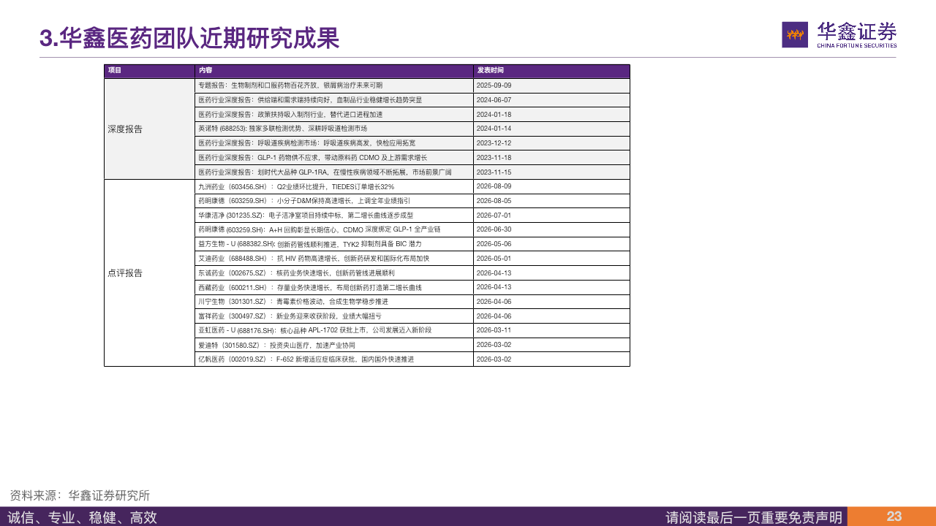
来自于知识平台和公众号医药组已发布的报告

P22行业政策
国家医疗保障局 | https://www.nhsa.gov.cn/art/2026/9/2/art_104_21975.html
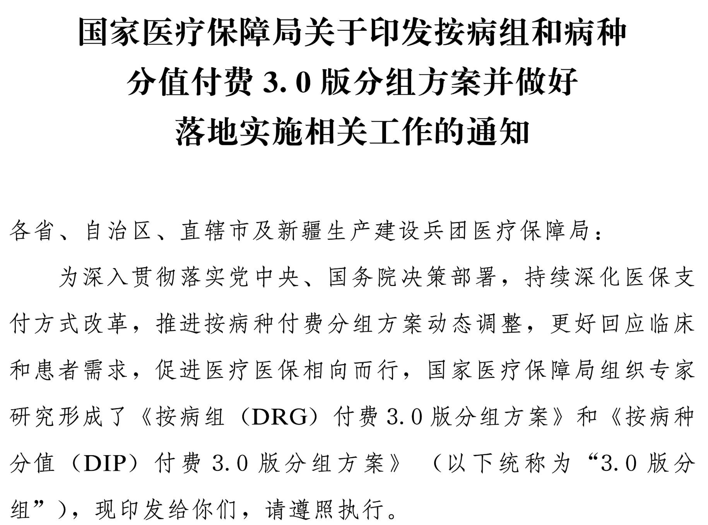
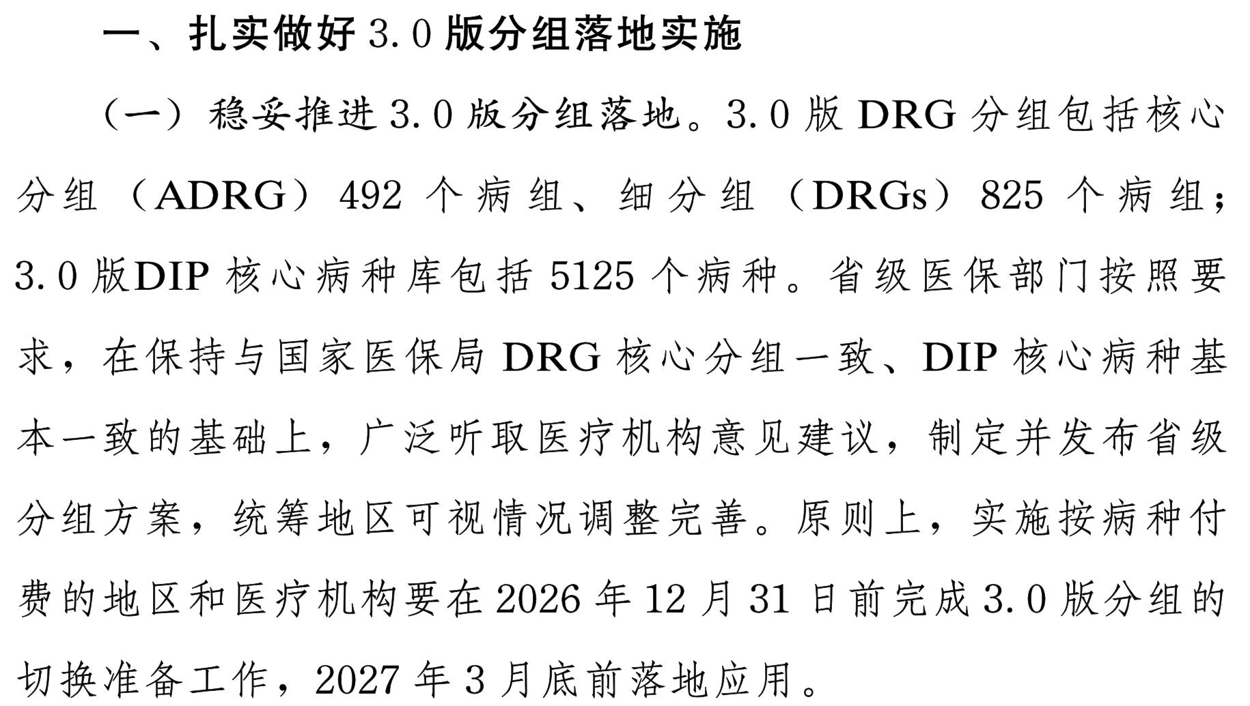

国家药品监督管理局 | https://yjj.sh.gov.cn/qtgzwj/20260902/1f1dee66f03b4d4bb3083b6e8f112d56.html
 | https://www.nmpa.gov.cn/zhuanti/cxylqx/cxypxx/20260820090036159.html
...

P23-24行业新闻

医药魔方Info | https://mp.weixin.qq.com/s/FaUiaIreEJodAhJU-KxqHQ


 | FALSE
医药魔方Info | https://mp.weixin.qq.com/s?__biz=Mzg2NjY2OTYxNw==&mid=2247633067&idx=1&sn=8079c343260b9e9248d294d07be9579d&chksm=ilow7epnyn3j21wr8ng62gzf0b956mb672aov1z08egnve6v3euzxlqeaod3cjse2ndtcovoe6q3


医药魔方Info | https://mp.weixin.qq.com/s/LflVPGEozsu5HKvY2v9zlQ


医药魔方Info | https://mp.weixin.qq.com/s/-9NTkPoZye50O-ffH_wvQg


医药魔方Info | https://mp.weixin.qq.com/s/yaKvIhjGcRrRRPg9RnnlEg


医药魔方Info | https://mp.weixin.qq.com/s/3IXbgW-eo_QONLpEjQftWw


医药魔方Info | https://mp.weixin.qq.com/s/aXVrvUY0PwYp-y5D95LFew


医药魔方Info | https://mp.weixin.qq.com/s?__biz=Mzg2NjY2OTYxNw==&mid=2247632940&idx=1&sn=54d35dbda26510235320a408cd7b031e&chksm=bhsjt5ia6kqc8b0jat0ho7hsjzpndnnlkmsbyqbgf257kcd4q2bn8c1shui3as0dgh9k6vdwhssn


 | TRUE
医药魔方Info | https://mp.weixin.qq.com/s?__biz=Mzg2NjY2OTYxNw==&mid=2247632922&idx=1&sn=93736cc6e0c79830698a9d47a93ab81b&chksm=sb424ku59wbmnq8ip6j6ifmtau1p78h2ytqbht64ty01146qunyti82ilwdwa0wkslv91wclucos
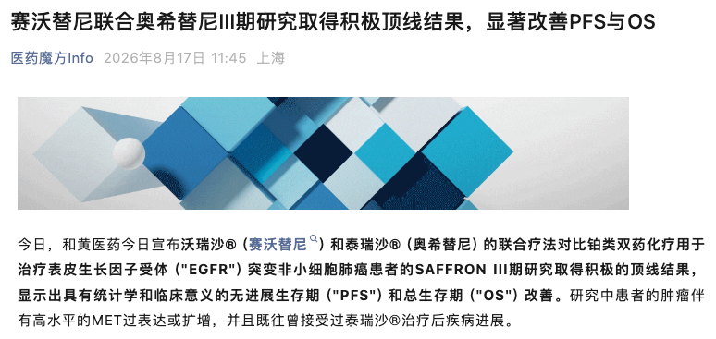

医药魔方Info | https://mp.weixin.qq.com/s/DZ5cdlKE9D2lUVVotwRswA

P25-26公司公告
巨潮资讯网 | https://static.cninfo.com.cn/finalpage/2026-09-04/1225546412.PDF
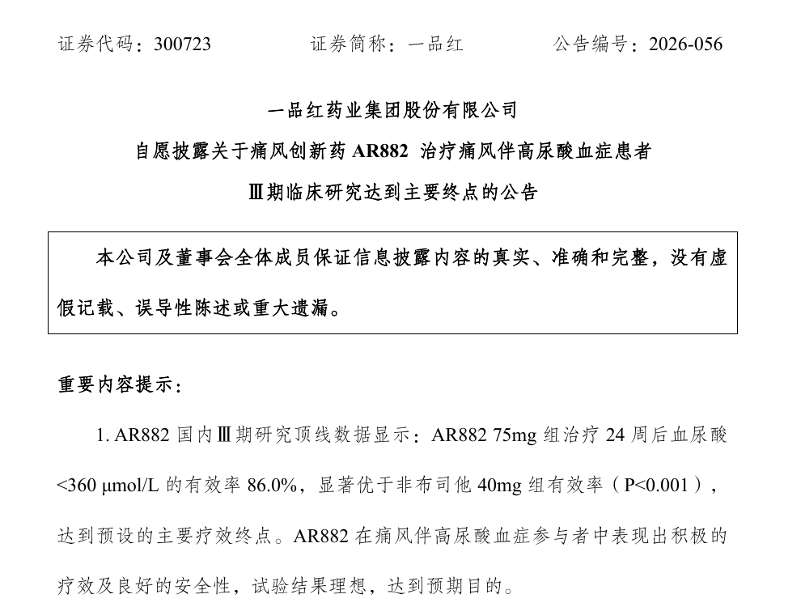

巨潮资讯网 | https://static.cninfo.com.cn/finalpage/2026-09-04/1225545691.PDF
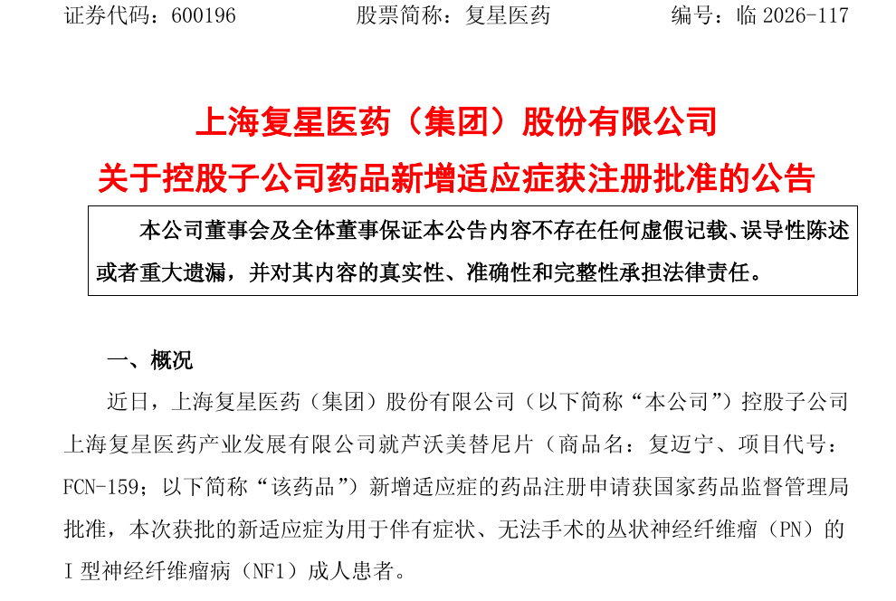

巨潮资讯网 | https://static.cninfo.com.cn/finalpage/2026-09-04/1225546081.PDF


巨潮资讯网 | https://static.cninfo.com.cn/finalpage/2026-09-03/1225546408.PDF


巨潮资讯网 | https://static.cninfo.com.cn/finalpage/2026-08-31/1225534849.PDF
...
巨潮资讯网 | https://static.cninfo.com.cn/finalpage/2026-08-29/1225529006.PDF



巨潮资讯网 | https://static.cninfo.com.cn/finalpage/2026-08-29/1225526181.PDF

